Brand - Genel

آزمیران | AZMIRAN — لیست قیمت محصولات 2026

BRAND - محصولات عمومی

www.azmiran.com | 09125344368 | تهران، نواب، نبش کمیل، مرکز خرید تجهیزات پزشکی ایران، طبقه دوم، واحد ۲۱۸

ردیف | برند | کد محصول | نام و شرح محصول | مشخصات | تعداد در بسته | قیمت به یورو (€) | واحد فروش
 | پارافیلم و دیسپنسر
1 | Bemis | 701605 | Parafilm M 38 m x 10 Cm |  |  | € 35.75 | عدد
2 | Bemis | 701611 | Parafilm M 75 m x 5 Cm |  |  | € 39.30 | عدد
3 | Brand | 701620 | Parafilm M 38 m x 10 Cm جدید محصول |  |  | € 31.45 | عدد
4 | LLG | 9170006 | Parafilm Dispenceri, نارنجی رنگ, ABS |  |  | € 60.00 | عدد

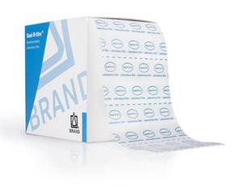
 | مشخصات:
 | -پرکاربردترین فیلم چسبنده در آزمایشگاه‌ها است.
 | -از پلی‌الفین و پارافین ساخته شده است.
 | -7 °C با 32 °C دما بین و %50 nemli ortamda en az سه yıl bozulmadan saklanabilir.
 | -% 200'e تا uzatılıp genişletilerek istenen yüzeye yapıştırılır.
 | -در تماس با محلول‌های نمکی، اسیدهای معدنی و محلول‌های بازی تا ۴۸ ساعت مقاوم است.
 | -55 °C'nin altında kullanıldığında F.D.A'nın öngördüğü kriterlere و G.M.P'ye uygundur.

 | خودکار پیپت‌ها, ست‌های پیپت, 8 و 12 شیاردار پیپت‌ها, نوع پیستونی Makro پیپت‌ها و نشتی Test دستگاه
5 | Brand | 4760141 | دیجیتال بورت Titrette, 10 ml (مسیر برگشت شیردار و 0,001 ml با دقت) |  |  | € 1,185.00 | عدد
6 | Brand | 4760151 | دیجیتال بورت Titrette, 25 ml (مسیر برگشت شیردار و 0,001 ml با دقت) |  |  | € 1,185.00 | عدد
7 | Brand | 4760161 | دیجیتال بورت Titrette, 50 ml (مسیر برگشت شیردار و 0,001 ml با دقت) |  |  | € 1,185.00 | عدد
8 | Brand | 4760241 | دیجیتال بورت Titrette, 10 ml (RS 232 خروجی) (مسیر برگشت شیردار و 0,001 ml با دقت) |  |  | € 1,804.00 | عدد
9 | Brand | 4760251 | دیجیتال بورت Titrette, 25 ml (RS 232 خروجی) (مسیر برگشت شیردار و 0,001 ml با دقت) |  |  | € 1,804.00 | عدد
10 | Brand | 4760261 | دیجیتال بورت Titrette, 50 ml (RS 232 خروجی) (مسیر برگشت شیردار و 0,001 ml با دقت) |  |  | € 1,804.00 | عدد

 |  | مشخصات فنی:
 |  | - شیردار
 |  | - نمایشگر دیجیتال
 |  | - 360 C هد چرخان
 |  | - کالیبراسیون آسان توسط کاربر

 | خودکار پیپت‌ها, ست‌های پیپت, 8 و 12 شیاردار پیپت‌ها, نوع پیستونی Makro پیپت‌ها و نشتی Test دستگاه |  |  | قدیمی Kod
11 | Brand | 705808 | خودکار Micropipet ثابت, 10 ul, زرد, Transferpette S Model | 704708 |  | € 183.00 | عدد
12 | Brand | 705816 | خودکار Micropipet ثابت, 20 ul, زرد, Transferpette S Model | 704716 |  | € 183.00 | عدد
13 | Brand | 705820 | خودکار Micropipet ثابت, 25 ul, زرد, Transferpette S Model | 704720 |  | € 183.00 | عدد
14 | Brand | 705828 | خودکار Micropipet ثابت, 50 ul, زرد, Transferpette S Model | 704728 |  | € 183.00 | عدد
15 | Brand | 705838 | خودکار Micropipet ثابت, 100 ul, زرد, Transferpette S Model | 704738 |  | € 183.00 | عدد
16 | Brand | 705844 | خودکار Micropipet ثابت, 200 ul, زرد, Transferpette S Model | 704744 |  | € 183.00 | عدد
17 | Brand | 705854 | خودکار Micropipet ثابت, 500 ul, آبی, Transferpette S Model | 704754 |  | € 183.00 | عدد
18 | Brand | 705862 | خودکار Micropipet ثابت, 1000 ul, آبی, Transferpette S Model | 704762 |  | € 183.00 | عدد
19 | Brand | 705868 | Digital قابل تنظیم خودکار Micropipet, 0,1 - 1 ul, Nano-Cap, Transferpette S Model | 704768 |  | € 274.00 | عدد
20 | Brand | 705869 | Digital قابل تنظیم خودکار Micropipet, 0,1 - 2.5 ul, Nano-Cap, Transferpette S Model | 704769 |  | € 274.00 | عدد
21 | Brand | 705870 | Digital قابل تنظیم خودکار Micropipet, 0,5-10 ul, Kristal, Transferpette S Model | 704770 |  | € 274.00 | عدد
22 | Brand | 705872 | Digital قابل تنظیم خودکار Micropipet, 2-20 ul, زرد, Transferpette S Model | 704772 |  | € 270.00 | عدد
23 | Brand | 705873 | Digital قابل تنظیم خودکار Micropipet, 5-50 ul, زرد, Transferpette S Model | 704773 |  | € 270.00 | عدد
24 | Brand | 705874 | Digital قابل تنظیم خودکار Micropipet, 10-100 ul, زرد, Transferpette S Model | 704774 |  | € 270.00 | عدد
25 | Brand | 705878 | Digital قابل تنظیم خودکار Micropipet, 20-200 ul, زرد, Transferpette S Model | 704778 |  | € 270.00 | عدد
26 | Brand | 705880 | Digital قابل تنظیم خودکار Micropipet, 100-1000 ul, آبی, Transferpette S Model | 704780 |  | € 270.00 | عدد
27 | Brand | 705882 | Digital قابل تنظیم خودکار Micropipet, 500-5000 ul, Neutral 5 ml, Transferpette S Model | 704782 |  | € 274.00 | عدد
28 | Brand | 705884 | Digital قابل تنظیم خودکار Micropipet, 1000-10000 ul, Neutral 10 ml, Transferpette S Model | 704784 |  | € 274.00 | عدد
29 | Brand | 705890 | Micro Pipet Seti; 0,1-1 ul, 0,5-10 ul,10-100 ul پیپت‌ها | 704790 |  | € 778.00 | Set
30 | Brand | 705891 | Midi Pipet Seti; 2-20 ul, 20-200 ul,100-1000 ul پیپت‌ها | 704791 |  | € 778.00 | Set
31 | Brand | 705892 | Macro Pipet Seti; 0,1-1 ml, 0,5-5 ml, 1-10 ml پیپت‌ها | 704792 |  | € 778.00 | Set
32 | Brand | 705893 | Standart Pipet Seti; 0,5-10 ul, 10-100 ul, 100-1000 ul پیپت‌ها | 704793 |  | € 778.00 | Set
33 | Brand | 705896 | Pipet Seti 5‌تایی (بسته 1) 0,1-2,5 ul, 0,5-10 ul, 2-20 ul, 20-200 ul, 100-1000 ul, 6'lı stand |  |  | € 1,382.00 | Set
34 | Brand | 705897 | Pipet Seti 5‌تایی (بسته 2) 0,5-20 ul, 10-100 ul, 20-200 ul, 100-1000 ul, 500-5000 ul, 6'lı stand |  |  | € 1,382.00 | Set
35 | Brand | 705900 | Digital قابل تنظیم 8 شیاردار خودکار پیپت‌ها, 0,5-10 ul, همراه لوازم جانبی, S سری | 703700 |  | € 1,051.00 | عدد
36 | Brand | 705906 | Digital قابل تنظیم 8 شیاردار خودکار پیپت‌ها, 5-50 ul, همراه لوازم جانبی, S سری | 703706 |  | € 1,051.00 | عدد
37 | Brand | 705908 | Digital قابل تنظیم 8 شیاردار خودکار پیپت‌ها, 10-100 ul, همراه لوازم جانبی, S سری | 703708 |  | € 1,051.00 | عدد
38 | Brand | 705910 | Digital قابل تنظیم 8 شیاردار خودکار پیپت‌ها, 20-200 ul, همراه لوازم جانبی, S سری | 703710 |  | € 1,051.00 | عدد
39 | Brand | 705912 | Digital قابل تنظیم 8 شیاردار خودکار پیپت‌ها, 30-300 ul, همراه لوازم جانبی, S سری | 703712 |  | € 1,051.00 | عدد
40 | Brand | 705920 | Digital قابل تنظیم 12 شیاردار خودکار پیپت‌ها, 0,5-10 ul, همراه لوازم جانبی, S سری | 703720 |  | € 1,204.00 | عدد
41 | Brand | 705926 | Digital قابل تنظیم 12 شیاردار خودکار پیپت‌ها, 5-50 ul, همراه لوازم جانبی, S سری | 703726 |  | € 1,204.00 | عدد
42 | Brand | 705928 | Digital قابل تنظیم 12 شیاردار خودکار پیپت‌ها, 10-100 ul, همراه لوازم جانبی, S سری | 703728 |  | € 1,204.00 | عدد
43 | Brand | 705930 | Digital قابل تنظیم 12 شیاردار خودکار پیپت‌ها, 20-200 ul, همراه لوازم جانبی, S سری | 703730 |  | € 1,204.00 | عدد
44 | Brand | 705932 | Digital قابل تنظیم 12 شیاردار خودکار پیپت‌ها, 30-300 ul, همراه لوازم جانبی, S سری | 703732 |  | € 1,204.00 | عدد
45 | Brand | 702804 | نوع پیستونی Makro پیپت‌ها Transferpettor Makro نوک‌دار, 100-500 ul |  |  | € 566.00 | عدد
46 | Brand | 702806 | نوع پیستونی Makro پیپت‌ها Transferpettor Makro نوک‌دار, 200-1000 ul |  |  | € 566.00 | عدد
47 | Brand | 702810 | نوع پیستونی Makro پیپت‌ها Transferpettor Makro نوک‌دار, 1-5 ml |  |  | € 566.00 | عدد
48 | Brand | 702812 | نوع پیستونی Makro پیپت‌ها Transferpettor Makro نوک‌دار, 2-10 ml |  |  | € 566.00 | عدد
49 | Brand | 703970 | دستگاه آزمون نشتی پیپت, PLT |  |  | € 2,637.00 | عدد


 | الکترونیکی پیپت‌ها, 8 و 12 شیاردار الکترونیکی پیپت‌ها
50 | Brand | 705299 | الکترونیکی قابل تنظیم Micropipet, 0,5- 10 ul, Nano Cap |  |  | € 626.00 | عدد
51 | Brand | 705300 | الکترونیکی قابل تنظیم Micropipet, 2 - 20 ul, Kristal |  |  | € 626.00 | عدد
52 | Brand | 705303 | الکترونیکی قابل تنظیم Micropipet, 20-200 ul, زرد |  |  | € 626.00 | عدد
53 | Brand | 705306 | الکترونیکی قابل تنظیم Micropipet, 100-1000 ul, آبی |  |  | € 626.00 | عدد
54 | Brand | 705307 | الکترونیکی قابل تنظیم Micropipet, 0,5 - 5 ml, Neutral |  |  | € 626.00 | عدد
55 | Brand | 705399 | الکترونیکی قابل تنظیم 8 شیاردار, 0,5-10 ul |  |  | € 1,267.00 | عدد
56 | Brand | 705400 | الکترونیکی قابل تنظیم 8 شیاردار, 1 - 20 ul |  |  | € 1,267.00 | عدد
57 | Brand | 705403 | الکترونیکی قابل تنظیم 8 شیاردار, 5 - 100 ul |  |  | € 1,267.00 | عدد
58 | Brand | 705404 | الکترونیکی قابل تنظیم 8 شیاردار, 10 - 200 ul |  |  | € 1,267.00 | عدد
59 | Brand | 705406 | الکترونیکی قابل تنظیم 8 شیاردار, 15 -300 ul |  |  | € 1,267.00 | عدد
60 | Brand | 705449 | الکترونیکی قابل تنظیم 12 شیاردار, 0,5 - 10 ul |  |  | € 1,464.00 | عدد
61 | Brand | 705450 | الکترونیکی قابل تنظیم 12 شیاردار, 1 - 20 ul |  |  | € 1,464.00 | عدد
62 | Brand | 705453 | الکترونیکی قابل تنظیم 12 شیاردار, 5 - 100 ul |  |  | € 1,464.00 | عدد
63 | Brand | 705454 | الکترونیکی قابل تنظیم 12 شیاردار, 10 - 200 ul |  |  | € 1,464.00 | عدد
64 | Brand | 705456 | الکترونیکی قابل تنظیم 12 شیاردار, 15 - 300 ul |  |  | € 1,464.00 | عدد


 | سرسمپلرها, جعبه‌ای و فیلتر‌دار
65 | Brand | 732002 | سرسمپلر, Nano-Caps غیراستریل ( قدیمی Kod: 702504 ) | 0,1-20 ul | 2000 عدد | € 67.00 | بسته
66 | Brand | 732004 | سرسمپلر, Kristal, غیراستریل ( قدیمی Kod: 702526 ) | 0,5-20 ul | 2000 عدد | € 62.00 | بسته
67 | Brand | 732008 | سرسمپلر, زرد, غیراستریل ( قدیمی Kod: 712516 ) | 2-200 ul | 1.000 عدد | € 21.00 | بسته
68 | Brand | 732028 | سرسمپلر, زرد, غیراستریل | 2-200 ul | 1.000 عدد | € 21.00 | بسته
69 | Brand | 732010 | سرسمپلر, غیراستریل | 5-300 ul | 1.000 عدد | € 25.00 | بسته
70 | Brand | 732012 | سرسمپلر, آبی, غیراستریل ( قدیمی Kod: 712521 ) | 50-1000 ul | 1.000 عدد | € 23.00 | بسته
71 | Brand | 702595 | سرسمپلر, Neutral, غیراستریل | 0,5-5 ml | 200 عدد | € 33.00 | بسته
72 | Brand | 702600 | سرسمپلر, Neutral, غیراستریل | 0,5-5 ml | 200 عدد | € 33.00 | کیسه
73 | Brand | 702603 | سرسمپلر, Neutral, غیراستریل | 1-10 ml | 200 عدد | € 62.00 | بسته
74 | Brand | 732202 | سرسمپلر, جعبه‌ای, Nano-caps, Dna-, Rnase-Free, غیراستریل | 0,1-20 ul | 5 x 96 ( 480 عدد ) | € 65.00 | بسته
75 | Brand | 732204 | سرسمپلر, جعبه‌ای, Kristal, Dna-, Rnase-Free, غیراستریل | 0,5-20 ul | 5 x 96 ( 480 عدد ) | € 61.00 | بسته
76 | Brand | 732208 | سرسمپلر, جعبه‌ای, زرد, Dna-, Rnase-Free, غیراستریل | 2-200 ul | 5 x 96 ( 480 عدد ) | € 58.00 | بسته
77 | Brand | 732210 | سرسمپلر, جعبه‌ای, خنثی, Dna-, Rnase-Free, غیراستریل | 5-300 ul | 5 x 96 ( 480 عدد ) | € 58.00 | بسته
78 | Brand | 732212 | سرسمپلر, جعبه‌ای, آبی, Dna-, Rnase-Free, غیراستریل | 50-1000 ul | 5 x 96 ( 480 عدد ) | € 60.00 | بسته
79 | Brand | 702605 | سرسمپلر, جعبه‌ای, Neutral, Dna-, Rnase-Free, غیراستریل | 0,5-5 ml | 1 x 28 ( 28 عدد ) | € 58.00 | بسته
80 | Brand | 702608 | سرسمپلر, جعبه‌ای, Neutral, Dna-, Rnase-Free, غیراستریل | 1-10 ml | 1 x 18 ( 18 عدد ) | € 75.00 | بسته
81 | Brand | 732222 | سرسمپلر, جعبه‌ای, Nano-caps, Dna-, Rnase-Free, استریل | 0,1-20 ul | 10 x 96 ( 960 عدد ) | € 145.00 | بسته
82 | Brand | 732224 | سرسمپلر, جعبه‌ای, Kristal, Dna-, Rnase-Free, استریل | 0,5-20 ul | 10 x 96 ( 960 عدد ) | € 135.00 | بسته
83 | Brand | 732228 | سرسمپلر, جعبه‌ای, زرد, Dna-, Rnase-Free, استریل | 2-200 ul | 10 x 96 ( 960 عدد ) | € 125.00 | بسته
84 | Brand | 732230 | سرسمپلر, جعبه‌ای, خنثی, Dna-, Rnase-Free, استریل | 5-300 ul | 10 x 96 ( 960 عدد ) | € 125.00 | بسته
85 | Brand | 732232 | سرسمپلر, جعبه‌ای, آبی, Dna-, Rnase-Free, استریل | 50-1000 ul | 10 x 96 ( 960 عدد ) | € 139.00 | بسته
86 | Brand | 732722 | سرسمپلر, جعبه‌ای فیلتر‌دار, Nano-caps, Dna-, Rnase-Free, استریل | 0,1-1 ul | 10 x 96 ( 960 عدد ) | € 182.00 | بسته
87 | Brand | 732724 | سرسمپلر, جعبه‌ای فیلتر‌دار, Kristal, Dna-, Rnase-Free, استریل | 0,5-10 ul | 10 x 96 ( 960 عدد ) | € 170.00 | بسته
88 | Brand | 732728 | سرسمپلر, جعبه‌ای فیلتر‌دار, زرد, Dna-, Rnase-Free, استریل | 2-20 ul | 10 x 96 ( 960 عدد ) | € 147.00 | بسته
89 | Brand | 732730 | سرسمپلر, جعبه‌ای فیلتر‌دار, زرد, Dna-, Rnase-Free, استریل | 5-100 ul | 10 x 96 ( 960 عدد ) | € 151.00 | بسته
90 | Brand | 732732 | سرسمپلر, جعبه‌ای فیلتر‌دار, زرد, Dna-, Rnase-Free, استریل | 5-200 ul | 10 x 96 ( 960 عدد ) | € 151.00 | بسته
91 | Brand | 732734 | سرسمپلر, جعبه‌ای فیلتر‌دار, آبی, Dna-, Rnase-Free, استریل | 50-1000 ul | 10 x 96 ( 960 عدد ) | € 178.00 | بسته


 | پیپت اتوماتیک لوازم جانبی
92 | Brand | 705385 | پیپت الکترونیکی برای تکی Stand ( 0,5-5 ml به‌جز تمام پیپت‌ها برای ) |  |  | € 98.00 | عدد
93 | Brand | 705386 | پیپت الکترونیکی برای تکی Stand ( 0,5-5 ml پیپت‌ها برای ) |  |  | € 98.00 | عدد
94 | Brand | 705390 | پیپت الکترونیکی برای AC همراه آداپتور 3' lü Stand |  |  | € 386.00 | عدد
95 | Brand | 704811 | Askı نوع تکی Pipet پایه ( Transferpette S برای ) |  |  | € 21.00 | عدد
96 | Brand | 704807 | رومیزی 6'lı Pipet پایه ( Transferpette S برای ) |  |  | € 113.00 | عدد


 | شارژی Pipet پمپ Accu-Jet Pro و ماکروپیپت پمپ دستی
97 | Brand | 26350 | شارژی Pipet پمپ, 0,1-200 ml شیشه‌ای و پلاستیکی پیپت‌ها برای, Accu-Jet Pro S |  |  | € 760.00 | Set
98 | Brand | 26200 | Macro Pipet پمپ ( دستی ), 0,1-200 ml شیشه‌ای و پلاستیکی پیپت‌ها برای |  |  | € 102.00 | عدد


 | پیپت تکرارشونده Handy Step و لوازم جانبی
99 | Brand | 705110 | پیپت تکرارشونده, دستی, Handy Step S Pipet, اتصال دیواری با کامل |  |  | € 380.00 | Set
100 | Brand | 705200 | پیپت تکرارشونده ( الکترونیکی ), Handy Step, آداپتور شارژ و پایه با کامل |  |  | € 1,263.00 | Set
101 | Brand | 705700 | پیپت تکرارشونده نوک, 0.1 ml |  | 100 عدد | € 126.00 | بسته
102 | Brand | 705702 | پیپت تکرارشونده نوک, 0.5 ml |  | 100 عدد | € 113.00 | بسته
103 | Brand | 705704 | پیپت تکرارشونده نوک, 1 ml |  | 100 عدد | € 113.00 | بسته
104 | Brand | 705706 | پیپت تکرارشونده نوک, 1.25 ml |  | 100 عدد | € 113.00 | بسته
105 | Brand | 705708 | پیپت تکرارشونده نوک, 2.5 ml |  | 100 عدد | € 113.00 | بسته
106 | Brand | 705710 | پیپت تکرارشونده نوک, 5.0 ml |  | 100 عدد | € 113.00 | بسته
107 | Brand | 705712 | پیپت تکرارشونده نوک, 10 ml |  | 100 عدد | € 113.00 | بسته
108 | Brand | 705714 | پیپت تکرارشونده نوک, 12.5 ml |  | 100 عدد | € 113.00 | بسته
109 | Brand | 705716 | پیپت تکرارشونده نوک, 25 ml |  | 50 عدد | € 64.00 | بسته
110 | Brand | 705718 | پیپت تکرارشونده نوک, 50 ml |  | 25 عدد | € 35.00 | بسته
111 | Brand | 702398 | آداپتور, 25 ml و 50 ml PD Tipler برای |  | 10 عدد | € 31.00 | بسته


 | Dispenserler |  |  | قدیمی Kodu
112 | Brand | 4600210 | Dispensette III, Fixed Type ( ثابت ), 1 ml | 4700210 |  | € 522.00 | عدد
113 | Brand | 4600220 | Dispensette III, Fixed Type ( ثابت ), 2 ml | 4700220 |  | € 522.00 | عدد
114 | Brand | 4600230 | Dispensette III, Fixed Type ( ثابت ), 5 ml | 4700230 |  | € 522.00 | عدد
115 | Brand | 4600240 | Dispensette III, Fixed Type ( ثابت ), 10 ml | 4700240 |  | € 522.00 | عدد
116 | Brand | 4600211 | Dispensette III, Fixed Type ( ثابت ), شیردار, 1 ml | 4700211 |  | € 602.00 | عدد
117 | Brand | 4600221 | Dispensette III, Fixed Type ( ثابت ), شیردار, 2 ml | 4700221 |  | € 602.00 | عدد
118 | Brand | 4600231 | Dispensette III, Fixed Type ( ثابت ), شیردار, 5 ml | 4700231 |  | € 602.00 | عدد
119 | Brand | 4600241 | Dispensette III, Fixed Type ( ثابت ), شیردار, 10 ml | 4700241 |  | € 602.00 | عدد
120 | Brand | 4630230 | Dispensette آلی, Fixed Type ( ثابت ), 5 ml | 4730230 |  | € 522.00 | عدد
121 | Brand | 4630240 | Dispensette آلی, Fixed Type ( ثابت ), 10 ml | 4730240 |  | € 522.00 | عدد
122 | Brand | 4630231 | Dispensette آلی, Fixed Type ( ثابت ), شیردار, 5 ml | 4730231 |  | € 602.00 | عدد
123 | Brand | 4630241 | Dispensette آلی, Fixed Type ( ثابت ), شیردار, 10 ml | 4730241 |  | € 602.00 | عدد
124 | Brand | 4600100 | Dispensette, Manual 0.05 - 0.5 ml | 4700100 |  | € 522.00 | عدد
125 | Brand | 4600120 | Dispensette, Manual 0.2 - 2 ml | 4700120 |  | € 522.00 | عدد
126 | Brand | 4600130 | Dispensette, Manual 0.5 - 5 ml | 4700130 |  | € 522.00 | عدد
127 | Brand | 4600140 | Dispensette, Manual 1 - 10 ml | 4700140 |  | € 522.00 | عدد
128 | Brand | 4600150 | Dispensette, Manual 2.5 - 25 ml | 4700150 |  | € 683.00 | عدد
129 | Brand | 4600160 | Dispensette, Manual 5 - 50 ml | 4700160 |  | € 750.00 | عدد
130 | Brand | 4600170 | Dispensette, Manual 10 - 100 ml | 4700170 |  | € 1,008.00 | عدد
131 | Brand | 4600101 | Dispensette, Manual شیردار 0.05 - 0.5 ml | 4700101 |  | € 602.00 | عدد
132 | Brand | 4600121 | Dispensette, Manual شیردار 0.2 - 2 ml | 4700121 |  | € 602.00 | عدد
133 | Brand | 4600131 | Dispensette, Manual شیردار 0.5 - 5 ml | 4700131 |  | € 602.00 | عدد
134 | Brand | 4600141 | Dispensette, Manual شیردار 1 - 10 ml | 4700141 |  | € 602.00 | عدد
135 | Brand | 4600151 | Dispensette, Manual شیردار 2.5 - 25 ml | 4700151 |  | € 764.00 | عدد
136 | Brand | 4600161 | Dispensette, Manual شیردار 5 - 50 ml | 4700161 |  | € 812.00 | عدد
137 | Brand | 4600171 | Dispensette, Manual شیردار 10 - 100 ml | 4700171 |  | € 1,077.00 | عدد
138 | Brand | 4630130 | Dispensette, Manual آلی 0,5-5 mL | 4730130 |  | € 522.00 | عدد
139 | Brand | 4630140 | Dispensette, Manual آلی 1-10 mL | 4730140 |  | € 522.00 | عدد
140 | Brand | 4630150 | Dispensette, Manual آلی 2,5-25 mL | 4730150 |  | € 683.00 | عدد
141 | Brand | 4630160 | Dispensette, Manual آلی 5-50 mL | 4730160 |  | € 750.00 | عدد
142 | Brand | 4630170 | Dispensette, Manual آلی 10-100 mL | 4730170 |  | € 1,008.00 | عدد
143 | Brand | 4630131 | Dispensette, Manual آلی, شیردار 0,5-5 mL | 4730131 |  | € 602.00 | عدد
144 | Brand | 4630141 | Dispensette, Manual آلی, شیردار 1-10 mL | 4730141 |  | € 602.00 | عدد
145 | Brand | 4630151 | Dispensette, Manual آلی, شیردار 2,5-25 mL | 4730151 |  | € 764.00 | عدد
146 | Brand | 4630161 | Dispensette, Manual آلی, شیردار 5-50 mL | 4730161 |  | € 812.00 | عدد
147 | Brand | 4630171 | Dispensette, Manual آلی, شیردار 10-100 mL | 4730171 |  | € 1,077.00 | عدد
148 | Brand | 4600310 | Dispensette, Digital 0.1 - 1 ml |  |  | € 602.00 | عدد
149 | Brand | 4600320 | Dispensette, Digital 0.2 - 2 ml | 4700320 |  | € 602.00 | عدد
150 | Brand | 4600330 | Dispensette, Digital 0.5 - 5 ml | 4700330 |  | € 602.00 | عدد
151 | Brand | 4600340 | Dispensette, Digital 1 - 10 ml | 4700340 |  | € 602.00 | عدد
152 | Brand | 4600350 | Dispensette, Digital 2.5 - 25 ml | 4700350 |  | € 767.00 | عدد
153 | Brand | 4600360 | Dispensette, Digital 5 - 50 ml | 4700360 |  | € 829.00 | عدد
154 | Brand | 4600311 | Dispensette, Digital شیردار 0.1 - 1 ml |  |  | € 678.00 | عدد
155 | Brand | 4600321 | Dispensette, Digital شیردار 0.2 - 2 ml | 4700321 |  | € 678.00 | عدد
156 | Brand | 4600331 | Dispensette, Digital شیردار 0.5 - 5 ml | 4700331 |  | € 678.00 | عدد
157 | Brand | 4600341 | Dispensette, Digital شیردار 1 - 10 ml | 4700341 |  | € 678.00 | عدد
158 | Brand | 4600351 | Dispensette, Digital شیردار 2.5 - 25 ml | 4700351 |  | € 842.00 | عدد
159 | Brand | 4600361 | Dispensette, Digital شیردار 5 - 50 ml | 4700361 |  | € 902.00 | عدد
160 | Brand | 4630330 | Dispensette, دیجیتال آلی 0,5-5 mL | 4730330 |  | € 602.00 | عدد
161 | Brand | 4630340 | Dispensette, دیجیتال آلی 1-10 mL | 4730340 |  | € 602.00 | عدد
162 | Brand | 4630350 | Dispensette, دیجیتال آلی 2,5-25 mL | 4730350 |  | € 767.00 | عدد
163 | Brand | 4630360 | Dispensette, دیجیتال آلی 5-50 mL | 4730360 |  | € 829.00 | عدد
164 | Brand | 4630331 | Dispensette, دیجیتال آلی, شیردار 0,5-5 mL | 4730331 |  | € 678.00 | عدد
165 | Brand | 4630341 | Dispensette, دیجیتال آلی, شیردار 1-10 mL | 4730341 |  | € 678.00 | عدد
166 | Brand | 4630351 | Dispensette, دیجیتال آلی, شیردار 2,5-25 mL | 4730351 |  | € 842.00 | عدد
167 | Brand | 4630361 | Dispensette, دیجیتال آلی, شیردار 5-50 mL | 4730361 |  | € 902.00 | عدد
168 | Brand | 4720120 | Dispenset Ekonomik 0,2 - 2 ml |  |  | € 252.00 | عدد
169 | Brand | 4720140 | Dispenset Ekonomik 1 - 10 ml |  |  | € 252.00 | عدد
170 | Brand | 4720150 | Dispenset Ekonomik 2,5 - 25 ml |  |  | € 297.00 | عدد
171 | Brand | 4720420 | Dispenset Ekonomik Pro 0,2 - 2 ml |  |  | € 450.00 | عدد
172 | Brand | 4720440 | Dispenset Ekonomik Pro 1 - 10 ml |  |  | € 450.00 | عدد
173 | Brand | 4720450 | Dispenset Ekonomik Pro 2,5 - 25 ml |  |  | € 588.00 | عدد
174 | Brand | 4640040 | Dispensette ( Hf برای ) TA, 1 - 10 mL, Pt-Ir / Platin-Iridium Valf | 4740040 |  | € 1,213.00 | عدد
175 | Brand | 4640240 | Dispensette ( Hf برای ) TA, 1 - 10 mL, Tantal Valf | 4740240 |  | € 1,213.00 | عدد

Fentex

آزمیران | AZMIRAN — لیست قیمت محصولات 2026

Fentex - ملزومات آزمایشگاهی

www.azmiran.com | 09125344368 | تهران، نواب، نبش کمیل، مرکز خرید تجهیزات پزشکی ایران، طبقه دوم، واحد ۲۱۸

ردیف | برند | کد جدید | کد قدیمی | نام و شرح محصول | قیمت به یورو (€) | واحد فروش
 | اسپاتول‌ها
1 | Fentex | Fnx-1100-18 | CI-1392 | اسپاتول, دو سر تخت, باریک 180 mm | € 2.20 | عدد
2 | Fentex | Fnx-1124-18 | CI-1362 | اسپاتول, Chattaway 180 mm | € 2.30 | عدد
3 | Fentex | Fnx-1130-18 | CI-1466 | اسپاتول, تخت و شیاردار 180 mm | € 3.00 | عدد
4 | Fentex | Fnx-1140-18 | CI-1302 | اسپاتول, دو سر تخت, پهن 185 mm | € 2.20 | عدد
5 | Fentex | Fnx-1202-15 | CI-1482 | اسپاتول, Mikro 150 mm | € 2.30 | عدد
6 | Fentex | Fnx-1202-18 | CI-1481 | اسپاتول, Mikro 180 mm | € 2.50 | عدد
7 | Fentex | Fnx-1222-15 | CI-1530 | اسپاتول, قاشقک‌دار, گرد, گود 150 mm | € 1.30 | عدد
8 | Fentex | Fnx-1224-15 | CI-1422 | اسپاتول, قاشقک‌دار Makro 150 mm | € 2.60 | عدد
9 | Fentex | Fnx-1224-18 | CI-1423 | اسپاتول, قاشقک‌دار Makro 180 mm | € 3.00 | عدد
10 | Fentex | Fnx-1224-21 | CI-1424 | اسپاتول, قاشقک‌دار Makro 210 mm | € 2.50 | عدد
11 | Fentex | Fnx-1224-30 |  | اسپاتول, قاشقک‌دار Makro 300 mm | € 6.70 | عدد
12 | Fentex | Fnx-1238-15 | CI-1451 | اسپاتول, قاشقک‌دار 150 mm | € 2.20 | عدد
13 | Fentex | Fnx-1238-18 | CI-1452 | اسپاتول, قاشقک‌دار 180 mm | € 2.40 | عدد


 | قاشق توزین مواد شیمیایی
14 | Fentex | Fnx-1242-21 | CI-1433 | قاشق توزین مواد شیمیایی 210 mm | € 3.60 | عدد

 | Bisturi Sapları
15 | Fentex | Fnx-1401-04 | CI-14.103.12 | Bisturi دسته, No: 4 140 mm | € 5.30 | عدد
16 | Fentex | Fnx-1405-03 | CI-14.103.10 | Bisturi دسته, No: 3 130 mm | € 6.30 | عدد
17 | Fentex | Fnx-1409-14 | CI-14.103.04 | Bisturi دسته, No: 4 L 210 mm | € 12.10 | عدد
18 | Fentex | Fnx-1411-14 | CI-14.103.02 | Bisturi دسته, No: 3 210 mm | € 12.10 | عدد

 | انبرها
19 | Fentex | Fnx-1452-30 |  | بوته انبر 300 mm | € 11.90 | عدد
20 | Fentex | Fnx-1452-60 |  | بوته انبر 600 mm | € 27.00 | عدد
21 | Fentex | Fnx-1474-25 |  | بشر انبر 250 mm | € 11.90 | عدد
22 | Fentex | Fnx-1546-18 |  | لوله انبر 180 mm روکش نیکل فولاد | € 3.80 | عدد


 | چراغ الکلی
23 | Fentex | Fnx-1656.10 |  | چراغ الکلی | € 14.20 | عدد
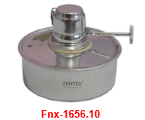

 | لوله پایه
24 | Fentex | Fnx-1702-04 |  | لوله پایه Metal 17 mm 60 سوراخ‌دار ( 5 X 12 ) | € 32.30 | عدد
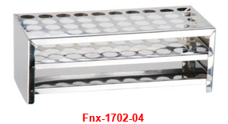

 | Pensetler
25 | Fentex | Fnx-20-220-15 | CI-20.220.15 | پنس, ( پنس ) کند نوک‌دار دندانه‌دار 150 mm | € 3.50 | عدد
26 | Fentex | Fnx-20-220-20 | CI-20.220.20 | پنس, ( پنس ) کند نوک‌دار دندانه‌دار 210 mm | € 6.20 | عدد
27 | Fentex | Fnx-20-220-30 | CI-20.102.30 | پنس, ( پنس ) کند نوک‌دار دندانه‌دار 300 mm | € 10.80 | عدد
28 | Fentex | Fnx-20-222-15 | CI-20.116.15 | پنس, ( پنس ) نوک‌تیز نوک‌دار دندانه‌دار تشریح مناسب برای 150 mm | € 3.30 | عدد
29 | Fentex | Fnx-20-222-18 | CI-20.116.18 | پنس, ( پنس ) نوک‌تیز نوک‌دار دندانه‌دار تشریح مناسب برای 180 mm | € 5.00 | عدد
30 | Fentex | Fnx-20-222-20 | CI-20.220.22 | پنس, ( پنس ) نوک‌تیز نوک‌دار دندانه‌دار تشریح مناسب برای 200 mm | € 6.50 | عدد
31 | Fentex | Fnx-48-08-130 | CI.48.08.130 | پنس, ( پنس ) تخت نوک‌تیز خمیده نوک‌دار 130 mm | € 3.60 | عدد
32 | Fentex | Fnx-1334-10 |  | پنس, ( پنس ) Lamel و Filtre کاغذها برای 105 mm | € 3.40 | عدد


 | Makaslar
33 | Fentex | Fnx-1354-16 |  | قیچی کاربرد عمومی برای کند/نوک‌تیز نوک‌دار 165 mm | € 5.40 | عدد
34 | Fentex | Fnx-1356-16 |  | قیچی کاربرد عمومی برای نوک‌تیز نوک‌دار 165 mm | € 5.40 | عدد

Glassco
آزمیران | AZMIRAN — لیست قیمت محصولات 2026

Glassco - شیشه‌آلات آزمایشگاهی

www.azmiran.com | 09125344368 | تهران، نواب، نبش کمیل، مرکز خرید تجهیزات پزشکی ایران، طبقه دوم، واحد ۲۱۸

ردیف | برند | کد محصول |  | نام و شرح محصول | تعداد در بسته | قیمت به یورو (€) | واحد فروش
 | شیشه‌آلات آزمایشگاهی
 | قیف دکانتور - گلابی‌شکل - PTFE شیردار
1 | Glassco | GL.AH.152.202.03 | 152.202.03 | قیف دکانتور - گلابی‌شکل - PTFE شیردار - NS 19/26 - 100 ml | 1 عدد | € 25.90 | عدد
2 | Glassco | GL.AH.152.202.04 | 152.202.04 | قیف دکانتور - گلابی‌شکل - PTFE شیردار - NS 29/32 - 250 ml | 1 عدد | € 30.10 | عدد
3 | Glassco | GL.AH.152.202.05 | 152.202.05 | قیف دکانتور - گلابی‌شکل - PTFE شیردار - NS 29/32 - 500 ml | 1 عدد | € 32.00 | عدد
4 | Glassco | GL.AH.152.202.06 | 152.202.06 | قیف دکانتور - گلابی‌شکل - PTFE شیردار - NS 29/32 - 1000 ml | 1 عدد | € 45.60 | عدد

 | Balon - کف تخت - دارای اتصال سمباده‌ای
5 | Glassco | GL.BDD.058.202.13 | 058.202.13 | Balon - کف تخت - NS 29/32 - 250 ml | 10 عدد | € 7.80 | عدد
6 | Glassco | GL.BDD.058.202.17 | 058.202.17 | Balon - کف تخت - NS 29/32 - 500 ml | 10 عدد | € 11.40 | عدد
7 | Glassco | GL.BDD.058.202.20 | 058.202.20 | Balon - کف تخت - NS 29/32 - 1000 ml | 10 عدد | € 17.20 | عدد

 | بالن‌های ژوژه PP درب‌دار - شیشه‌ای درب‌دار -شفاف و Amber
8 | Glassco | GL.BJ.130.202.01 | 130.202.01 | بالن ژوژه - شفاف - کلاس A - دارای گواهی گروهی - PP درب‌دار - NS 10/19 - 5 ml | 2 عدد | € 4.00 | عدد
9 | Glassco | GL.BJ.130.202.02 | 130.202.02 | بالن ژوژه - شفاف - کلاس A - دارای گواهی گروهی - PP درب‌دار - NS 10/19 - 10 ml | 2 عدد | € 4.60 | عدد
10 | Glassco | GL.BJ.130.202.02A | 130.202.02A | بالن ژوژه - شفاف - کلاس A - دارای گواهی گروهی - PP درب‌دار - NS 10/19 - 20 ml | 2 عدد | € 4.90 | عدد
11 | Glassco | GL.BJ.130.202.03 | 130.202.03 | بالن ژوژه - شفاف - کلاس A - دارای گواهی گروهی - PP درب‌دار - NS 10/19 - 25 ml | 2 عدد | € 5.00 | عدد
12 | Glassco | GL.BJ.130.202.04 | 130.202.04 | بالن ژوژه - شفاف - کلاس A - دارای گواهی گروهی - PP درب‌دار - NS 12/21 - 50 ml | 2 عدد | € 5.85 | عدد
13 | Glassco | GL.BJ.130.202.05 | 130.202.05 | بالن ژوژه - شفاف - کلاس A - دارای گواهی گروهی - PP درب‌دار - NS 14/23 - 100 ml | 2 عدد | € 6.40 | عدد
14 | Glassco | GL.BJ.130.202.06 | 130.202.06 | بالن ژوژه - شفاف - کلاس A - دارای گواهی گروهی - PP درب‌دار - NS 14/23 - 200 ml | 2 عدد | € 8.70 | عدد
15 | Glassco | GL.BJ.130.202.07 | 130.202.07 | بالن ژوژه - شفاف - کلاس A - دارای گواهی گروهی - PP درب‌دار - NS 14/23 - 250 ml | 2 عدد | € 8.90 | عدد
16 | Glassco | GL.BJ.130.202.08 | 130.202.08 | بالن ژوژه - شفاف - کلاس A - دارای گواهی گروهی - PP درب‌دار - NS 19/26 - 500 ml | 2 عدد | € 10.90 | عدد
17 | Glassco | GL.BJ.130.202.09 | 130.202.09 | بالن ژوژه - شفاف - کلاس A - دارای گواهی گروهی - PP درب‌دار - NS 24/29 - 1000 ml | 2 عدد | € 18.00 | عدد
18 | Glassco | GL.BJ.130.202.10 | 130.202.10 | بالن ژوژه - شفاف - کلاس A - دارای گواهی گروهی - PP درب‌دار - NS 29/32 - 2000 ml | 1 عدد | € 29.50 | عدد
19 | Glassco | GL.BJ.130.202.11 | 130.202.11 | بالن ژوژه - شفاف - کلاس A - دارای گواهی گروهی - PP درب‌دار - NS 34/35 - 5000 ml | 1 عدد | € 95.00 | عدد
20 | Glassco | GL.BJC.130.234.01 | 130.234.01 | بالن ژوژه - شفاف - کلاس A - دارای گواهی گروهی - شیشه‌ای درب‌دار - NS 10/19 - 5 ml | 2 عدد | € 5.20 | عدد
21 | Glassco | GL.BJC.130.234.02 | 130.234.02 | بالن ژوژه - شفاف - کلاس A - دارای گواهی گروهی - شیشه‌ای درب‌دار - NS 10/19 - 10 ml | 2 عدد | € 5.80 | عدد
22 | Glassco | GL.BJC.130.234.03 | 130.234.03 | بالن ژوژه - شفاف - کلاس A - دارای گواهی گروهی - شیشه‌ای درب‌دار - NS 10/19 - 20 ml | 2 عدد | € 6.30 | عدد
23 | Glassco | GL.BJC.130.234.04 | 130.234.04 | بالن ژوژه - شفاف - کلاس A - دارای گواهی گروهی - شیشه‌ای درب‌دار - NS 10/19 - 25 ml | 2 عدد | € 6.30 | عدد
24 | Glassco | GL.BJC.130.234.06 | 130.234.06 | بالن ژوژه - شفاف - کلاس A - دارای گواهی گروهی - شیشه‌ای درب‌دار - NS 14/23 - 50 ml | 2 عدد | € 7.80 | عدد
25 | Glassco | GL.BJC.130.234.08 | 130.234.08 | بالن ژوژه - شفاف - کلاس A - دارای گواهی گروهی - شیشه‌ای درب‌دار - NS 14/23 - 100 ml | 2 عدد | € 8.30 | عدد
26 | Glassco | GL.BJC.130.234.09 | 130.234.09 | بالن ژوژه - شفاف - کلاس A - دارای گواهی گروهی - شیشه‌ای درب‌دار - NS 14/23 - 200 ml | 2 عدد | € 10.90 | عدد
27 | Glassco | GL.BJC.130.234.10 | 130.234.10 | بالن ژوژه - شفاف - کلاس A - دارای گواهی گروهی - شیشه‌ای درب‌دار - NS 14/23 - 250 ml | 2 عدد | € 11.40 | عدد
28 | Glassco | GL.BJC.130.234.11 | 130.234.11 | بالن ژوژه - شفاف - کلاس A - دارای گواهی گروهی - شیشه‌ای درب‌دار - NS 19/26 - 500 ml | 2 عدد | € 14.40 | عدد
29 | Glassco | GL.BJC.130.234.12 | 130.234.12 | بالن ژوژه - شفاف - کلاس A - دارای گواهی گروهی - شیشه‌ای درب‌دار - NS 24/29 - 1000 ml | 2 عدد | € 23.60 | عدد
30 | Glassco | GL.BJC.130.234.13 | 130.234.13 | بالن ژوژه - شفاف - کلاس A - دارای گواهی گروهی - شیشه‌ای درب‌دار - NS 29/32 - 2000 ml | 1 عدد | € 38.00 | عدد
31 | Glassco | GL.BJA.130.202.01A | 130.202.01A | بالن ژوژه - Amber - کلاس A - دارای گواهی گروهی - PP درب‌دار - NS 10/19 - 5 ml | 2 عدد | € 6.70 | عدد
32 | Glassco | GL.BJA.130.202.02AB | 130.202.02AB | بالن ژوژه - Amber - کلاس A - دارای گواهی گروهی - PP درب‌دار - NS 10/19 - 10 ml | 2 عدد | € 6.85 | عدد
33 | Glassco | GL.BJA.130.202.03A | 130.202.03A | بالن ژوژه - Amber - کلاس A - دارای گواهی گروهی - PP درب‌دار - NS 10/19 - 20 ml | 2 عدد | € 7.14 | عدد
34 | Glassco | GL.BJA.130.202.04A | 130.202.04A | بالن ژوژه - Amber - کلاس A - دارای گواهی گروهی - PP درب‌دار - NS 10/19 - 25 ml | 2 عدد | € 7.35 | عدد
35 | Glassco | GL.BJA.130.202.05A | 130.202.05A | بالن ژوژه - Amber - کلاس A - دارای گواهی گروهی - PP درب‌دار - NS 12/21 - 50 ml | 2 عدد | € 8.40 | عدد
36 | Glassco | GL.BJA.130.202.06A | 130.202.06A | بالن ژوژه - Amber - کلاس A - دارای گواهی گروهی - PP درب‌دار - NS 14/23 - 100 ml | 2 عدد | € 11.30 | عدد
37 | Glassco | GL.BJA.130.202.08A | 130.202.08A | بالن ژوژه - Amber - کلاس A - دارای گواهی گروهی - PP درب‌دار - NS 14/23 - 250 ml | 2 عدد | € 19.30 | عدد
38 | Glassco | GL.BJA.130.202.09A | 130.202.09A | بالن ژوژه - Amber - کلاس A - دارای گواهی گروهی - PP درب‌دار - NS 19/26 - 500 ml | 2 عدد | € 25.70 | عدد
39 | Glassco | GL.BJA.130.202.10A | 130.202.10A | بالن ژوژه - Amber - کلاس A - دارای گواهی گروهی - PP درب‌دار - NS 24/29 - 1000 ml | 2 عدد | € 38.50 | عدد
40 | Glassco | GL.BJA.130.202.11A | 130.202.11A | بالن ژوژه - Amber - کلاس A - دارای گواهی گروهی - PP درب‌دار - NS 29/32 - 2000 ml | 1 عدد | € 92.00 | عدد

 | بشر - فرم کوتاه
41 | Glassco | GL.BHR.229.202.02 | 229.202.02 | بشر - فرم کوتاه - 10 ml | 10 عدد | € 1.20 | عدد
42 | Glassco | GL.BHR.229.202.03 | 229.202.03 | بشر - فرم کوتاه - 25 ml | 10 عدد | € 1.15 | عدد
43 | Glassco | GL.BHR.229.202.04 | 229.202.04 | بشر - فرم کوتاه - 50 ml | 10 عدد | € 1.25 | عدد
44 | Glassco | GL.BHR.229.202.05 | 229.202.05 | بشر - فرم کوتاه - 100 ml | 10 عدد | € 1.40 | عدد
45 | Glassco | GL.BHR.229.202.06 | 229.202.06 | بشر - فرم کوتاه - 150 ml | 10 عدد | € 1.60 | عدد
46 | Glassco | GL.BHR.229.202.07 | 229.202.07 | بشر - فرم کوتاه - 250 ml | 10 عدد | € 2.00 | عدد
47 | Glassco | GL.BHR.229.202.08 | 229.202.08 | بشر - فرم کوتاه - 400 ml | 10 عدد | € 2.30 | عدد
48 | Glassco | GL.BHR.229.202.09 | 229.202.09 | بشر - فرم کوتاه - 600 ml | 8 عدد | € 2.90 | عدد
49 | Glassco | GL.BHR.229.202.10 | 229.202.10 | بشر - فرم کوتاه - 1000 ml | 6 عدد | € 5.00 | عدد
50 | Glassco | GL.BHR.229.202.11 | 229.202.11 | بشر - فرم کوتاه - 2000 ml | 4 عدد | € 8.00 | عدد
51 | Glassco | GL.BHR.229.202.13 | 229.202.13 | بشر - فرم کوتاه - 3000 ml | 1 عدد | € 25.90 | عدد
52 | Glassco | GL.BHR.229.202.14 | 229.202.14 | بشر - فرم کوتاه - 5000 ml | 1 عدد | € 35.80 | عدد

 | بشر - فرم بلند
53 | Glassco | GL.U.BHR.230.202.05 | 230.202.05 | بشر - فرم بلند - 250 ml | 10 عدد | € 2.60 | عدد
54 | Glassco | GL.U.BHR.230.202.06 | 230.202.06 | بشر - فرم بلند - 400 ml | 10 عدد | € 2.90 | عدد
55 | Glassco | GL.U.BHR.230.202.07 | 230.202.07 | بشر - فرم بلند - 600 ml | 8 عدد | € 3.50 | عدد

 | بورت - تخت - شفاف - کلاس A - دارای گواهی گروهی - آبی مقیاس - PTFE شیردار
56 | Glassco | GL.BD.115.202.01 | 115.202.01 | بورت - تخت - شفاف - کلاس A - دارای گواهی گروهی - آبی مقیاس - PTFE شیردار - 10 ml | 1 عدد | € 24.60 | عدد
57 | Glassco | GL.BD.115.202.02 | 115.202.02 | بورت - تخت - شفاف - کلاس A - دارای گواهی گروهی - آبی مقیاس - PTFE شیردار - 25 ml | 1 عدد | € 24.60 | عدد
58 | Glassco | GL.BD.115.202.03 | 115.202.03 | بورت - تخت - شفاف - کلاس A - دارای گواهی گروهی - آبی مقیاس - PTFE شیردار - 50 ml | 1 عدد | € 25.40 | عدد


 |  |  | 4347
 | بورت - تخت - شفاف - کلاس A - دارای گواهی گروهی - آبی مقیاس - PTFE شیردار - دارای نوار شلباخ
59 | Glassco | GL.BD.114.202.05A | 114.202.05A | بورت - تخت - شفاف - کلاس A - دارای گواهی گروهی - دارای نوار شلباخ - آبی مقیاس - PTFE شیردار - 25 ml | 1 عدد | € 30.40 | عدد
60 | Glassco | GL.BD.114.202.06A | 114.202.06A | بورت - تخت - شفاف - کلاس A - دارای گواهی گروهی - دارای نوار شلباخ - آبی مقیاس - PTFE شیردار - 50 ml | 1 عدد | € 31.10 | عدد
 |  |  | 4347
 |  |  | 4347
 |  |  | 4347
 |  |  | 4347
 |  |  | 4347
 |  |  | 4347
 |  |  | 4347
 |  |  | 4347
 |  |  | 4347
 | بورت - خودکار - شفاف - کلاس A - دارای گواهی گروهی - آبی مقیاس - دوگانه PTFE شیردار - مخزن شامل
61 | Glassco | GL.BO.118.240.01 | 118.256.01 | بورت - خودکار - 10 ml - شفاف - کلاس A - دارای گواهی گروهی - دارای نوار شلباخ - آبی مقیاس - دوگانه PTFE شیردار - 500 ml مخزن شامل | 1 عدد | € 101.90 | عدد
62 | Glassco | GL.BO.118.240.02 | 118.256.02 | بورت - خودکار - 25 ml - شفاف - کلاس A - دارای گواهی گروهی - دارای نوار شلباخ - آبی مقیاس - دوگانه PTFE شیردار - 2000 ml مخزن شامل | 1 عدد | € 124.20 | عدد
63 | Glassco | GL.BO.118.240.03 | 118.256.03 | بورت - خودکار - 50 ml - شفاف - کلاس A - دارای گواهی گروهی - دارای نوار شلباخ - آبی مقیاس - دوگانه PTFE شیردار - 2000 ml مخزن شامل | 1 عدد | € 131.90 | عدد
 |  |  | 4347
 |  |  | 4347
 |  |  | 4347
 |  |  | 4347
 |  |  | 4347
 |  |  | 4347
 |  |  | 4347
 |  |  | 4347
 |  |  | 4347
 | دسیکاتورها - خلأدار و بدون خلأ - چینی دیسک شامل
64 | Glassco | GL.DV.250.202.03 | 250.202.03 | دسیکاتور - خلأدار - چینی دیسک شامل - 250 mm | 1 عدد | € 149.40 | عدد
65 | Glassco | GL.DV.250.202.04 | 250.202.04 | دسیکاتور - خلأدار - چینی دیسک شامل - 300 mm | 1 عدد | € 225.70 | عدد
66 | Glassco | GL.D.249.202.03 | 249.202.03 | دسیکاتور - بدون خلأ - چینی دیسک شامل - 250 mm | 1 عدد | € 103.80 | عدد
67 | Glassco | GL.D.249.202.04 | 249.202.04 | دسیکاتور - بدون خلأ - چینی دیسک شامل - 300 mm | 1 عدد | € 156.70 | عدد
 |  |  | 4347
 |  |  | 4347
 |  |  | 4347
 |  |  | 4347
 |  |  | 4347
 |  |  | 4347
 |  |  | 4347
 |  |  | 4347
 |  |  | 4347
 | ارلن‌ها - باریک گردن‌دار - پهن گردن‌دار و ارلن بوخنر
68 | Glassco | GL.ED.231.202.02 | 231.202.02 | ارلن - باریک گردن‌دار - 50 ml | 10 عدد | € 1.90 | عدد
69 | Glassco | GL.ED.231.202.03 | 231.202.03 | ارلن - باریک گردن‌دار - 100 ml | 10 عدد | € 2.10 | عدد
70 | Glassco | GL.ED.231.202.04 | 231.202.04 | ارلن - باریک گردن‌دار - 250 ml | 10 عدد | € 2.90 | عدد
71 | Glassco | GL.ED.231.202.05 | 231.202.05 | ارلن - باریک گردن‌دار - 500 ml | 10 عدد | € 4.30 | عدد
72 | Glassco | GL.ED.231.202.06 | 231.202.06 | ارلن - باریک گردن‌دار - 1000 ml | 10 عدد | € 7.20 | عدد
73 | Glassco | GL.ED.231.202.07 | 231.202.07 | ارلن - باریک گردن‌دار - 2000 ml | 6 عدد | € 12.40 | عدد
74 | Glassco | GL.EG.232.202.02 | 232.202.02 | ارلن - پهن گردن‌دار - 50 ml | 10 عدد | € 2.10 | عدد
75 | Glassco | GL.EG.232.202.03 | 232.202.03 | ارلن - پهن گردن‌دار - 100 ml | 10 عدد | € 2.60 | عدد
76 | Glassco | GL.EG.232.202.05 | 232.202.05 | ارلن - پهن گردن‌دار - 250 ml | 10 عدد | € 3.60 | عدد
77 | Glassco | GL.EG.232.202.07 | 232.202.07 | ارلن - پهن گردن‌دار - 500 ml | 10 عدد | € 5.20 | عدد
78 | Glassco | GL.EŞ.071.202.12 | 071.202.12 | ارلن - دارای اتصال سمباده‌ای - NS 19/26 - 100 ml | 10 عدد | € 5.60 | عدد
79 | Glassco | GL.EŞ.071.202.20 | 071.202.20 | ارلن - دارای اتصال سمباده‌ای - NS 29/32 - 250 ml | 10 عدد | € 7.70 | عدد
80 | Glassco | GL.EŞ.071.202.23 | 071.202.23 | ارلن - دارای اتصال سمباده‌ای - NS 29/32 - 500 ml | 10 عدد | € 11.00 | عدد
81 | Glassco | GL.EŞ.071.202.26 | 071.202.26 | ارلن - دارای اتصال سمباده‌ای - NS 29/32 - 1000 ml | 10 عدد | € 18.70 | عدد
82 | Glassco | GL.EVK.075.202.02 | 075.202.02 | ارلن - پیچی PP درب‌دار - 100 ml - GL 25 | 2 عدد | € 6.30 | عدد
83 | Glassco | GL.EVK.075.202.04 | 075.202.04 | ارلن - پیچی PP درب‌دار - 250 ml - GL 32 | 2 عدد | € 8.40 | عدد
84 | Glassco | GL.EVK.075.202.05 | 075.202.05 | ارلن - پیچی PP درب‌دار - 500 ml - GL 32 | 2 عدد | € 10.50 | عدد
85 | Glassco | GL.EVK.075.202.06 | 075.202.06 | ارلن - پیچی PP درب‌دار - 1000 ml - GL 32 | 2 عدد | € 23.70 | عدد
86 | Glassco | GL.NE.074.202.02 | 074.202.02 | ارلن - بوخنر 250 ml | 2 عدد | € 11.20 | عدد
87 | Glassco | GL.NE.074.202.03 | 074.202.03 | ارلن - بوخنر 500 ml | 2 عدد | € 14.70 | عدد
88 | Glassco | GL.NE.074.202.04 | 074.202.04 | ارلن - بوخنر 1000 ml | 2 عدد | € 24.80 | عدد
89 | Glassco | GL.NE.074.202.05 | 074.202.05 | ارلن - بوخنر 2000 ml | 1 عدد | € 35.50 | عدد
 |  |  | 4347
 |  |  | 4347
 |  |  | 4347
 |  |  | 4347
 |  |  | 4347
 |  |  | 4347
 |  |  | 4347
 |  |  | 4347
 |  |  | 4347
 | Gooch بوته و Hunili بوته |  | 4347
90 | Glassco | GL.GK.255.G01.02 | 255.G01.02 | Gooch بوته - Sinter فیلتر‌دار - کلاس A - Boro 3,3 - Por 1 - ( 100-160 Mikron ) - 30 ml | 10 عدد | € 5.40 | عدد
91 | Glassco | GL.GK.255.G02.02 | 255.G02.02 | Gooch بوته - Sinter فیلتر‌دار - کلاس A - Boro 3,3 - Por 2 - ( 40-100 Mikron ) - 30 ml | 10 عدد | € 5.40 | عدد
92 | Glassco | GL.GK.255.G02.03 | 255.G02.03 | Gooch بوته - Sinter فیلتر‌دار - کلاس A - Boro 3,3 - Por 2 - ( 40-100 Mikron ) - 50 ml | 10 عدد | € 8.50 | عدد
93 | Glassco | GL.GK.255.G03.02 | 255.G03.02 | Gooch بوته - Sinter فیلتر‌دار - کلاس A - Boro 3,3 - Por 3 - ( 16-40 Mikron ) - 30 ml | 10 عدد | € 5.40 | عدد
94 | Glassco | GL.GK.255.G03.03 | 255.G03.03 | Gooch بوته - Sinter فیلتر‌دار - کلاس A - Boro 3,3 - Por 3 - ( 16-40 Mikron ) -50 ml | 10 عدد | € 8.50 | عدد
 |  |  | 4347
 |  |  | 4347
 |  |  | 4347
 |  |  | 4347
 |  |  | 4347
 |  |  | 4347
 |  |  | 4347
 |  |  | 4347
 |  |  | 4347
 | قیف - کلاس A |  | 4347
95 | Glassco | GL.HN.238.202.02 | 238.202.02 | قیف - کلاس A - 35 mm | 10 عدد | € 1.60 | عدد
96 | Glassco | GL.HN.238.202.06 | 238.202.06 | قیف - کلاس A - 55 mm | 10 عدد | € 2.50 | عدد
97 | Glassco | GL.HN.238.202.09 | 238.202.09 | قیف - کلاس A - 75 mm | 10 عدد | € 3.40 | عدد
98 | Glassco | GL.HN.238.202.11 | 238.202.11 | قیف - کلاس A - 100 mm | 10 عدد | € 4.70 | عدد
99 | Glassco | GL.HN.238.202.12 | 238.202.12 | قیف - کلاس A - 125 mm | 10 عدد | € 9.30 | عدد
100 | Glassco | GL.HN.238.202.13 | 238.202.13 | قیف - کلاس A - 150 mm | 10 عدد | € 14.00 | عدد
 |  |  | 4347
 |  |  | 4347
 |  |  | 4347
 |  |  | 4347
 |  |  | 4347
 |  |  | 4347
 |  |  | 4347
 |  |  | 4347
 |  |  | 4347
 | درپوش - شیشه‌ای - Hexagonal - شفاف |  | 4347
101 | Glassco | GL.KPK.011.202.02A | 011.205.03 | درپوش - شیشه‌ای - Hexagonal - شفاف - NS 14/23 | 1 عدد | € 1.40 | عدد
102 | Glassco | GL.KPK.011.202.03 | 011.205.04 | درپوش - شیشه‌ای - Hexagonal - شفاف - NS 19/26 | 1 عدد | € 2.00 | عدد
103 | Glassco | GL.KPK.011.202.05 | 011.205.06 | درپوش - شیشه‌ای - Hexagonal - شفاف - NS 29/32 | 1 عدد | € 3.90 | عدد
 |  |  | 4347
 |  |  | 4347
 |  |  | 4347
 |  |  | 4347
 |  |  | 4347
 |  |  | 4347
 |  |  | 4347
 |  |  | 4347
 |  |  | 4347
 | استوانه‌های مدرج و درب‌دار استوانه‌های مدرج - فرم بلند - دارای پایه شش‌ضلعی - کلاس A - دارای گواهی گروهی - |  | 4347
104 | Glassco | GL.MZR.139.202.01A | 139.202.01A | استوانه مدرج - فرم بلند - دارای پایه شش‌ضلعی - کلاس A - دارای گواهی گروهی - مقیاس اندازه‌گیری محدوده 0,2 ml - 10 ml | 2 عدد | € 5.00 | عدد
105 | Glassco | GL.MZR.139.202.02A | 139.202.02A | استوانه مدرج - فرم بلند - دارای پایه شش‌ضلعی - کلاس A - دارای گواهی گروهی - مقیاس اندازه‌گیری محدوده 0,5 ml - 25 ml | 2 عدد | € 5.25 | عدد
106 | Glassco | GL.MZR.139.202.03A | 139.202.03A | استوانه مدرج - فرم بلند - دارای پایه شش‌ضلعی - کلاس A - دارای گواهی گروهی - مقیاس اندازه‌گیری محدوده 1 ml - 50 ml | 2 عدد | € 5.90 | عدد
107 | Glassco | GL.MZR.139.202.04A | 139.202.04A | استوانه مدرج - فرم بلند - دارای پایه شش‌ضلعی - کلاس A - دارای گواهی گروهی - مقیاس اندازه‌گیری محدوده 1 ml - 100 ml | 2 عدد | € 7.25 | عدد
108 | Glassco | GL.MZR.139.202.05A | 139.202.05A | استوانه مدرج - فرم بلند - دارای پایه شش‌ضلعی - کلاس A - دارای گواهی گروهی - مقیاس اندازه‌گیری محدوده 2 ml - 250 ml | 2 عدد | € 12.30 | عدد
109 | Glassco | GL.MZR.139.202.06A | 139.202.06A | استوانه مدرج - فرم بلند - دارای پایه شش‌ضلعی - کلاس A - دارای گواهی گروهی - مقیاس اندازه‌گیری محدوده 5 ml - 500 ml | 2 عدد | € 15.20 | عدد
110 | Glassco | GL.MZR.139.202.07A | 139.202.07A | استوانه مدرج - فرم بلند - دارای پایه شش‌ضلعی - کلاس A - دارای گواهی گروهی - مقیاس اندازه‌گیری محدوده 5 ml - 1000 ml | 1 عدد | € 25.00 | عدد
111 | Glassco | GL.MZR.139.202.08A | 139.202.08A | استوانه مدرج - فرم بلند - دارای پایه شش‌ضلعی - کلاس A - دارای گواهی گروهی - مقیاس اندازه‌گیری محدوده 20 ml - 2000 ml | 1 عدد | € 46.50 | عدد
112 | Glassco | GL.MZRK.142.202.03A | 142.202.03A | استوانه مدرج - درب‌دار - فرم بلند - دارای پایه شش‌ضلعی - کلاس A - دارای گواهی گروهی - مقیاس اندازه‌گیری محدوده 1 ml - 50 ml | 2 عدد | € 11.60 | عدد
113 | Glassco | GL.MZRK.142.202.04A | 142.202.04A | استوانه مدرج - درب‌دار - فرم بلند - دارای پایه شش‌ضلعی - کلاس A - دارای گواهی گروهی - مقیاس اندازه‌گیری محدوده 1 ml - 100 ml | 2 عدد | € 13.00 | عدد
114 | Glassco | GL.MZRK.142.202.05A | 142.202.05A | استوانه مدرج - درب‌دار - فرم بلند - دارای پایه شش‌ضلعی - کلاس A - دارای گواهی گروهی - مقیاس اندازه‌گیری محدوده 1 ml - 250 ml | 2 عدد | € 22.80 | عدد

 |  |  | 4347
 |  |  | 4347
 |  |  | 4347
 |  |  | 4347
 |  |  | 4347
 |  |  | 4347
 |  |  | 4347
 |  |  | 4347
 |  |  | 4347
 | Nessler لوله - کلاس A |  | 4347
115 | Glassco | GL.NT.143.202.01 | 143.202.01 | Nessler لوله - کلاس A - 50 ml | 10 عدد | € 4.00 | عدد
116 | Glassco | GL.NT.143.202.02 | 143.202.02 | Nessler لوله - کلاس A - 100 ml | 10 عدد | € 5.00 | عدد
 |  |  | 4347
 |  |  | 4347
 |  |  | 4347
 |  |  | 4347
 |  |  | 4347
 |  |  | 4347
 |  |  | 4347
 |  |  | 4347
 | Nessler لوله - کلاس A |  | 4347
117 | Glassco | GL.NT.143.202.01 | 143.202.01 | Nessler لوله - کلاس A - 50 ml | 10 عدد | € 4.00 | عدد
118 | Glassco | GL.NT.143.202.02 | 143.202.02 | Nessler لوله - کلاس A - 100 ml | 10 عدد | € 5.00 | عدد
 |  |  | 4347
 |  |  | 4347
 |  |  | 4347
 |  |  | 4347
 |  |  | 4347
 |  |  | 4347
 |  |  | 4347
 |  |  | 4347
 |  |  | 4347
 | احتراق لوله (Kjeldahl لوله) |  | 4347
119 | Glassco | GL.YT.097.235.17 | 097.235.17 | احتراق لوله (Kjeldahl لوله) 42x300 mm - 250 ml | 1 عدد | € 20.00 | عدد
 |  |  | 4347
 | ست شیمی آلی - 16 قطعه |  | 4347
120 | Glassco | GL.O.207.202.01 | 07.202.01 | ست شیمی آلی | 16 قطعه | € 85.00 | Set
 |  |  | 4347
 |  |  | 4347
 |  |  | 4347
 |  |  | 4347
 |  |  | 4347
 |  |  | 4347
 |  |  | 4347
 |  |  | 4347
 |  |  | 4347
 | Piknometre - کلاس A - Kalibreli |  | 4347
121 | Glassco | GL.PK.268.202.02 | 268.202.02 | Piknometre - کلاس A - Kalibreli - 25 ml | 2 عدد | € 8.00 | عدد
122 | Glassco | GL.PK.268.202.03 | 268.202.03 | Piknometre - کلاس A - Kalibreli - 50 ml | 2 عدد | € 8.50 | عدد
123 | Glassco | GL.PK.268.202.04 | 268.202.04 | Piknometre - کلاس A - Kalibreli - 100 ml | 2 عدد | € 12.50 | عدد
 |  |  | 4347
 |  |  | 4347
 |  |  | 4347
 |  |  | 4347
 |  |  | 4347
 |  |  | 4347
 |  |  | 4347
 |  |  | 4347
 |  |  | 4347
 | Piknometre Gay Lussac |  | 4347
124 | Glassco | GL.PGL.268.237.01 | 268.237.01 | Piknometre - کلاس A - Teflon درب‌دار Gay Lussac - Kalibreli - 10 ml | 2 عدد | € 7.50 | عدد
125 | Glassco | GL.PGL.268.237.04 | 268.237.04 | Piknometre - کلاس A - Teflon درب‌دار Gay Lussac - Kalibreli - 100 ml | 2 عدد | € 12.50 | عدد
 |  |  | 4347
 |  |  | 4347
 |  |  | 4347
 |  |  | 4347
 |  |  | 4347
 |  |  | 4347
 |  |  | 4347
 |  |  | 4347
 |  |  | 4347
 | Pipet - شیشه‌ای - مدرج - As Kalite - دارای گواهی گروهی |  | 4347
126 | Glassco | GL.P.125.202.01 | 125.202.01 | Pipet - شیشه‌ای - مدرج - As Kalite - دارای گواهی گروهی - زرد مدرج - 1 ml | 5 عدد | € 2.80 | عدد
127 | Glassco | GL.P.125.202.02 | 125.202.02 | Pipet - شیشه‌ای - مدرج - As Kalite - دارای گواهی گروهی - مشکی مدرج - 2 ml | 5 عدد | € 2.80 | عدد
128 | Glassco | GL.P.125.202.03 | 125.202.03 | Pipet - شیشه‌ای - مدرج - As Kalite - دارای گواهی گروهی - قرمز مدرج - 5 ml | 5 عدد | € 2.80 | عدد
129 | Glassco | GL.P.125.202.04 | 125.202.04 | Pipet - شیشه‌ای - مدرج - As Kalite - دارای گواهی گروهی - نارنجی مدرج - 10 ml | 5 عدد | € 2.90 | عدد
130 | Glassco | GL.P.125.202.06 | 125.202.06 | Pipet - شیشه‌ای - مدرج - As Kalite - دارای گواهی گروهی - سفید مدرج - 25 ml | 5 عدد | € 6.30 | عدد
 |  |  | 4347
 |  |  | 4347
 |  |  | 4347
 |  |  | 4347
 |  |  | 4347
 |  |  | 4347
 |  |  | 4347
 |  |  | 4347
 |  |  | 4347
 | Pipet - حباب‌دار - شیشه‌ای - مدرج - As Kalite - دارای گواهی گروهی |  | 4347
131 | Glassco | GL.BP.123.202.01 | 123.202.01 | Pipet - حباب‌دار - شیشه‌ای - مدرج - As Kalite - دارای گواهی گروهی - آبی مدرج - 1 ml | 5 عدد | € 3.90 | عدد
132 | Glassco | GL.BP.123.202.02 | 123.202.02 | Pipet - حباب‌دار - شیشه‌ای - مدرج - As Kalite - دارای گواهی گروهی - نارنجی مدرج - 2 ml | 5 عدد | € 3.90 | عدد
133 | Glassco | GL.BP.123.202.03 | 123.202.03 | Pipet - حباب‌دار - شیشه‌ای - مدرج - As Kalite - دارای گواهی گروهی - سفید مدرج - 5 ml | 5 عدد | € 3.90 | عدد
134 | Glassco | GL.BP.123.202.04 | 123.202.04 | Pipet - حباب‌دار - شیشه‌ای - مدرج - As Kalite - دارای گواهی گروهی - قرمز مدرج - 10 ml | 5 عدد | € 3.90 | عدد
135 | Glassco | GL.BP.123.202.06 | 123.202.06 | Pipet - حباب‌دار - شیشه‌ای - مدرج - As Kalite - دارای گواهی گروهی - آبی مدرج - 25 ml | 5 عدد | € 4.60 | عدد
136 | Glassco | GL.BP.123.202.07 | 123.202.07 | Pipet - حباب‌دار - شیشه‌ای - مدرج - As Kalite - دارای گواهی گروهی - قرمز مدرج - 50 ml | 5 عدد | € 6.50 | عدد
137 | Glassco | GL.BP.123.202.08 | 123.202.08 | Pipet - حباب‌دار - شیشه‌ای - مدرج - As Kalite - دارای گواهی گروهی - زرد مدرج - 100 ml | 5 عدد | € 9.80 | عدد
 |  |  | 4347
 |  |  | 4347
 |  |  | 4347
 |  |  | 4347
 |  |  | 4347
 |  |  | 4347
 |  |  | 4347
 |  |  | 4347
 |  |  | 4347
 | شیشه ساعت |  | 4347
138 | Glassco | GL.SC.564.303.09 | 564.303.09 | شیشه ساعت - 75 mm | 10 عدد | € 0.90 | عدد
139 | Glassco | GL.SC.564.303.10 | 564.303.10 | شیشه ساعت - 100 mm | 10 عدد | € 1.20 | عدد
140 | Glassco | GL.SC.564.303.11 | 564.303.11 | شیشه ساعت - 125 mm | 10 عدد | € 1.90 | عدد
 |  |  | 4347
 |  |  | 4347
 |  |  | 4347
 |  |  | 4347
 |  |  | 4347
 |  |  | 4347
 |  |  | 4347
 |  |  | 4347
 |  |  | 4347
 | سانتریفیوژ لوله - مدرج |  | 4347
141 | Glassco | GL.ST.088.202.02 | 088.202.02 | سانتریفیوژ لوله - مدرج - 110 x 15 mm - 10 ml | 1 عدد | € 1.40 | عدد
142 | Glassco | GL.ST.088.202.03 | 088.202.03 | سانتریفیوژ لوله - مدرج - 120 x 17 mm - 15 ml | 1 عدد | € 1.60 | عدد
 |  |  | 4347
 |  |  | 4347
 |  |  | 4347
 |  |  | 4347
 |  |  | 4347
 |  |  | 4347
 |  |  | 4347
 |  |  | 4347
 |  |  | 4347
 | مبرد حباب‌دار - دو سر دارای اتصال سمباده‌ای |  | 4347
143 | Glassco | GL.BS.190.202.11 | 190.202.11 | مبرد حباب‌دار - دو سر دارای اتصال سمباده‌ای - NS 29/32 - 300 mm | 1 عدد | € 26.60 | عدد
144 | Glassco | GL.BS.190.202.13 | 190.202.13 | مبرد حباب‌دار - دو سر دارای اتصال سمباده‌ای - NS 29/32 - 400 mm | 1 عدد | € 30.50 | عدد
 |  |  | 4347
 |  |  | 4347
 |  |  | 4347
 |  |  | 4347
 |  |  | 4347
 |  |  | 4347
 |  |  | 4347
 |  |  | 4347
 |  |  | 4347
 | Soxhlet استخراج‌گر |  | 4347
145 | Glassco | GL.SE.210.202.14 | 210.202.14 | Soxhlet استخراج‌گر مجموعه - Balon D.D. 500 ml - مبرد Dimroth NS 45/40 - استخراج‌گر 250 ml NS 45/40 - NS 29/32 | 1 عدد | € 89.60 | Set
146 | Glassco | GL.SE.211.202.04 | 211.202.04 | Soxhlet استخراج‌گر - NS 45/40 - NS 29/32 - 100 ml | 1 عدد | € 25.80 | عدد
147 | Glassco | GL.SE.211.202.05 | 211.202.05 | Soxhlet استخراج‌گر - NS 45/40 - NS 29/32 - 150 ml | 1 عدد | € 30.00 | عدد
148 | Glassco | GL.SE.211.202.06 | 211.202.06 | Soxhlet استخراج‌گر - NS 45/40 - NS 29/32 - 250 ml | 1 عدد | € 35.80 | عدد
149 | Glassco | GL.SS.191.202.01 | 191.202.01 | Soxhlet Soğutucusu - حباب‌دار - شیشه‌ای لوله جانبی - NS 45/40 - 100 ml - 300 mm | 1 عدد | € 25.80 | عدد
150 | Glassco | GL.SS.192.202.01 | 192.202.01 | Soxhlet Soğutucusu - Dimroth - شیشه‌ای لوله جانبی - NS 45/40 - 100 ml - 300 mm | 1 عدد | € 37.00 | عدد
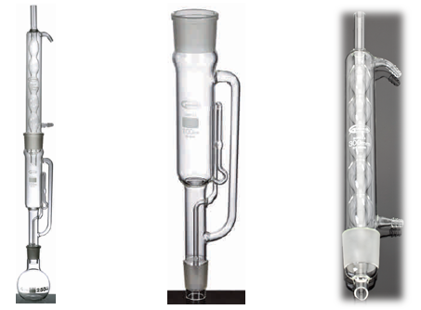
 |  |  | 4347
 |  |  | 4347
 |  |  | 4347
 |  |  | 4347
 |  |  | 4347
 |  |  | 4347
 |  |  | 4347
 |  |  | 4347
 |  |  | 4347
 |  |  | 4347
 |  |  | 4347
 |  |  | 4347
 |  |  | 4347
 |  |  | 4347
 |  |  | 4347
 |  |  | 4347
 |  |  | 4347
 |  |  | 4347
 | مجموعه فیلتراسیون خلأ - Akm
151 | Glassco | GL.AKM.258.202.01 | 258.202.01 | مجموعه فیلتراسیون خلأ - Akm - 47 mm - قیف 300 ml - ارلن بوخنر 1000 ml | 1 عدد | € 207.00 | Set
152 | Glassco | GL.AKM.258.245.01 | 258.245.01 | مجموعه فیلتراسیون خلأ برای ( A.K.M. ) - شیشه‌ای قیف 300 ml | 1 عدد | € 60.00 | عدد
153 | Glassco | GL.AKM.258.245.02 | 258.245.02 | آلومینیومی گیره | 1 عدد | € 42.86 | عدد
154 | Glassco | GL.AKM.258.245.03 | 258.245.03 | شیشه‌ای پایه و سر - 47 mm | 1 عدد | € 90.00 | عدد
155 | Glassco | GL.AKM.258.245.04 | 258.245.04 | Vakum Erleni - Akm برای 1000 ml | 1 عدد | € 50.00 | عدد
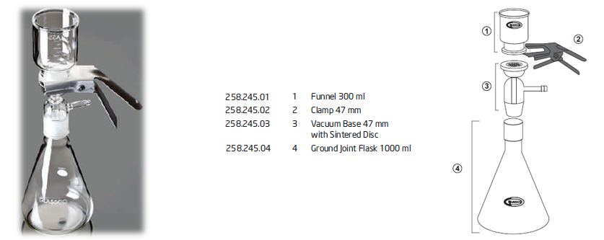
 |  |  | 4347
 |  |  | 4347
 |  |  | 4347
 |  |  | 4347
 |  |  | 4347
 |  |  | 4347
 |  |  | 4347
 |  |  | 4347
 |  |  | 4347
 |  |  | 4347
 |  |  | 4347
 |  |  | 4347
 |  |  | 4347
 |  |  | 4347
 |  |  | 4347
 |  |  | 4347
 |  |  | 4347
 |  |  | 4347
 | مجموعه فیلتراسیون خلأ - Akm - Mikro Analiz برای
156 | Glassco | GL.AKM.259.202.01 | 259.202.01 | مجموعه فیلتراسیون خلأ - Mikro Analiz برای - Akm - 25 mm - قیف 15 ml - Vakum بطری 125 ml | 1 عدد | € 140.00 | Set
157 | Glassco | GL.AKM.259.245.01 | 259.245.01 | مجموعه فیلتراسیون خلأ Mikro Analiz برای ( A.K.M. ) - شیشه‌ای قیف 15 ml | 1 عدد | € 18.90 | عدد
158 | Glassco | GL.AKM.259.245.02 | 259.245.02 | شیشه‌ای پایه و سیلیکونی درپوش - 25 mm | 1 عدد | € 50.40 | عدد
159 | Glassco | GL.AKM.259.245.03 | 259.245.03 | آلومینیومی گیره 25 mm | 1 عدد | € 35.30 | عدد
160 | Glassco | GL.AKM.259.245.06 | 259.245.06 | سیلیکونی درپوش No:5 | 1 عدد | € 5.00 | عدد
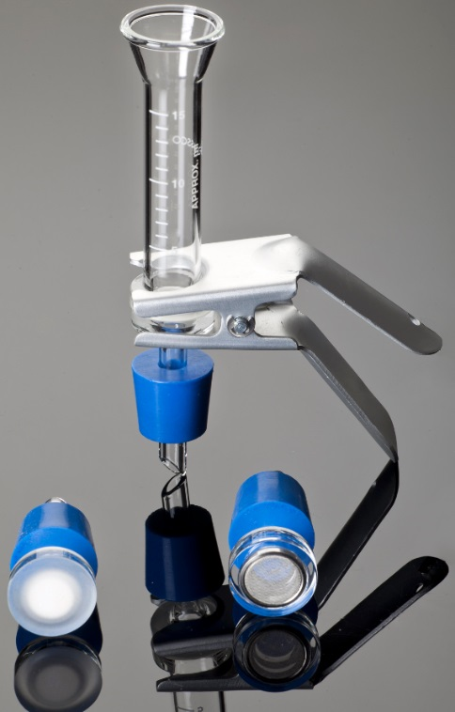
 |  |  | 4347
 |  |  | 4347
 |  |  | 4347
 |  |  | 4347
 |  |  | 4347
 |  |  | 4347
 |  |  | 4347
 |  |  | 4347
 |  |  | 4347
 |  |  | 4347
 |  |  | 4347
 |  |  | 4347
 |  |  | 4347
 |  |  | 4347
 |  |  | 4347
 |  |  | 4347
 |  |  | 4347
 |  |  | 4347
 | مجموعه فیلتراسیون خلأ - Akm - Bakteriyolojik Analiz برای
161 | Glassco | GL.AKM.260.202.01 | 260.202.01 | مجموعه فیلتراسیون خلأ - Bakteriyolojik Analiz برای - Akm - 47 mm - قیف 300 ml - ارلن بوخنر 1000 ml | 1 عدد | € 190.00 | Set
162 | Glassco | GL.AKM.258.245.01 | 258.245.01 | مجموعه فیلتراسیون خلأ برای ( A.K.M. ) - شیشه‌ای قیف 300 ml | 1 عدد | € 60.00 | عدد
163 | Glassco | GL.AKM.258.245.02 | 258.245.02 | آلومینیومی گیره | 1 عدد | € 42.86 | عدد
164 | Glassco | GL.AKM.260.245.02 | 260.245.02 | شیشه‌ای پایه - 47 mm | 1 عدد | € 65.00 | عدد
165 | Glassco | GL.AKM.260.245.05 | 260.245.05 | سیلیکونی درپوش No:8 | 1 عدد | € 7.40 | عدد
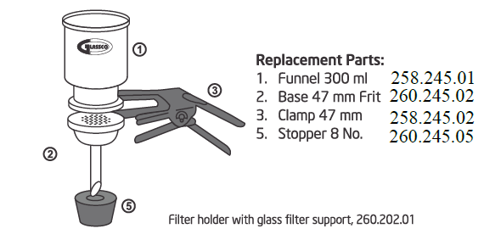

166 | Glassco | GL.AKM.261.202.01 | 261.202.01 | مجموعه فیلتراسیون خلأ - Bakteriyolojik Analiz برای - Akm - Teflon دارای سطح فیلتر‌دار 47 mm قیف 300 ml - ارلن بوخنر 1000 ml | 1 عدد | € 195.00 | Set
167 | Glassco | GL.AKM.261.245.01 | 261.245.01 | مجموعه فیلتراسیون خلأ برای ( A.K.M. ) - Teflon دارای سطح قیف 300 ml ( No:1 ) | 1 عدد | € 60.00 | عدد
168 | Glassco | GL.AKM.258.245.02 | 258.245.02 | آلومینیومی گیره | 1 عدد | € 42.86 | عدد
169 | Glassco | GL.AKM.261.245.03 | 261.245.03 | شیشه‌ای پایه Teflon روکش‌دار 47 mm | 1 عدد | € 87.00 | عدد
170 | Glassco | GL.AKM.260.245.05 | 260.245.05 | سیلیکونی درپوش No:8 | 1 عدد | € 7.40 | عدد

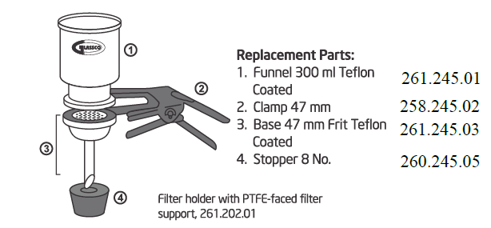

171 | Glassco | GL.AKM.262.202.01 | 262.202.01 | مجموعه فیلتراسیون خلأ - Bakteriyolojik Analiz برای - Akm - فولاد ضدزنگ فیلتر‌دار 47 mm - قیف 300 ml - ارلن بوخنر 1000 ml | 1 عدد | € 200.00 | Set
172 | Glassco | GL.AKM.258.245.01 | 258.245.01 | مجموعه فیلتراسیون خلأ برای ( A.K.M. ) - شیشه‌ای قیف 300 ml | 1 عدد | € 60.00 | عدد
173 | Glassco | GL.AKM.258.245.02 | 258.245.02 | آلومینیومی گیره | 1 عدد | € 42.86 | عدد
174 | Glassco | GL.AKM.262.245.03 | 262.245.03 | شیشه‌ای پایه - 47 mm | 1 عدد | € 65.00 | عدد
175 | Glassco | GL.AKM.262.245.04 | 262.245.04 | Filtre نگهدارنده 47 mm فولاد ضدزنگ (شیشه‌ای پایه به‌جز) | 1 عدد | € 15.00 | عدد
176 | Glassco | GL.AKM.262.245.05 | 262.245.05 | Conta Teflon | 1 عدد | € 2.00 | عدد
177 | Glassco | GL.AKM.260.245.05 | 260.245.05 | سیلیکونی درپوش No:8 | 1 عدد | € 7.40 | عدد
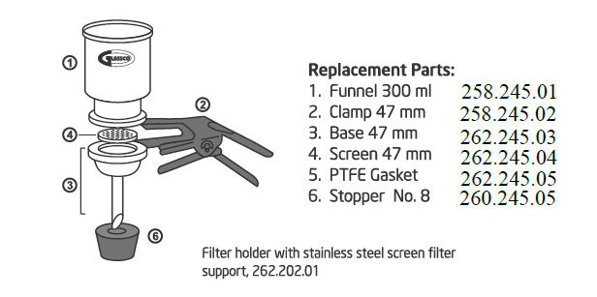
 |  |  | 4347
 |  |  | 4347
 |  |  | 4347
 |  |  | 4347
 |  |  | 4347
 |  |  | 4347
 |  |  | 4347
 |  |  | 4347
 |  |  | 4347
 |  |  | 4347
 |  |  | 4347
 |  |  | 4347
 |  |  | 4347
 |  |  | 4347
 |  |  | 4347
 | مجموعه فیلتراسیون خلأ برای ( A.K.M. ) - ارلن بوخنر دارای اتصال سمباده‌ای
178 | Glassco | GL.AKM.260.245.04 | 260.245.04 | مجموعه فیلتراسیون خلأ برای ( A.K.M. ) - ارلن بوخنر دارای اتصال سمباده‌ای - 1 Lt | 1 عدد | € 40.00 | عدد
179 | Glassco | GL.AKM.260.245.08 | 260.245.08 | مجموعه فیلتراسیون خلأ برای ( A.K.M. ) - ارلن بوخنر دارای اتصال سمباده‌ای - 4 Lt | 1 عدد | € 120.00 | عدد
 |  |  | 4347
 |  |  | 4347
 |  |  | 4347
 |  |  | 4347
 |  |  | 4347
 |  |  | 4347
 |  |  | 4347
 |  |  | 4347
 |  |  | 4347
 | Vezin ظرف |  | 4347
180 | Glassco | GL.VK.264.202.03 | 264.202.03 | Vezin ظرف - 50 x 35 mm - 35 ml فرم کوتاه | 10 عدد | € 11.20 | عدد
181 | Glassco | GL.VK.264.202.08 | 264.202.08 | Vezin ظرف - 30 x 60 mm - 25 ml فرم بلند | 10 عدد | € 5.80 | عدد
 |  |  | 4347
 |  |  | 4347
 |  |  | 4347
 |  |  | 4347
 |  |  | 4347
 |  |  | 4347
 |  |  | 4347
 |  |  | 4347
 |  |  | 4347
 | پلاستیکی Malzemeler |  | 4347
 | Buhner Hunisi |  | 4347
182 | Glassco | GL.BH.123.303.01 | 123.303.01 | Buhner Hunisi - پلاستیکی - 70 mm | 12 عدد | € 9.00 | عدد
183 | Glassco | GL.BH.123.303.03 | 123.303.03 | Buhner Hunisi - پلاستیکی - 90 mm | 6 عدد | € 10.00 | عدد
184 | Glassco | GL.BH.123.303.02 | 123.303.02 | Buhner Hunisi - پلاستیکی - 110 mm | 6 عدد | € 11.44 | عدد
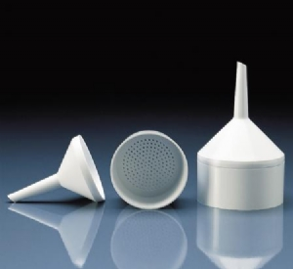
 |  |  | 4347
 |  |  | 4347
 |  |  | 4347
 |  |  | 4347
 |  |  | 4347
 |  |  | 4347
 |  |  | 4347
 |  |  | 4347
 |  |  | 4347
 | دسیکاتور - پلاستیکی - خلأدار - دیسک شامل |  | 4347
185 | Glassco | GL.DVP.118.303.02 | 118.303.02 | دسیکاتور - خلأدار - پلاستیکی - دیسک شامل - 200 mm | 1 عدد | € 86.90 | عدد
186 | Glassco | GL.DVP.118.303.03 | 118.303.03 | دسیکاتور - خلأدار - پلاستیکی - دیسک شامل - 250 mm | 1 عدد | € 117.40 | عدد
187 | Glassco | GL.DVP.118.303.04 | 118.303.04 | دسیکاتور - خلأدار - پلاستیکی - دیسک شامل - 300 mm | 1 عدد | € 181.30 | عدد
 |  |  | 4347
 |  |  | 4347
 |  |  | 4347
 |  |  | 4347
 |  |  | 4347
 |  |  | 4347
 |  |  | 4347
 |  |  | 4347
 |  |  | 4347
 | سایر پلاستیکی Malzemeler |  | 4347
188 | Glassco | GL.PP.104.303.01 | 104.303.01 | Pi-Pump - آبی - 2 ml | 12 عدد | € 11.50 | عدد
189 | Glassco | GL.PP.104.303.02 | 104.303.02 | Pi-Pump - سبز - 10 ml | 12 عدد | € 11.50 | عدد
190 | Glassco | GL.PP.104.303.03 | 104.303.03 | Pi-Pump - قرمز - 25 ml | 12 عدد | € 12.90 | عدد
191 | Glassco | GL.PS.170.303.01 | 170.303.01 | Pipet پایه - پلاستیکی - 94 سوراخ‌دار | 1 عدد | € 11.90 | عدد
192 | Glassco | GL.Pİ.110.303.01 | 110.303.01 | پیست - یکپارچه - PE - 250 ml | 12 عدد | € 2.75 | عدد
193 | Glassco | GL.Pİ.110.303.02 | 110.303.02 | پیست - یکپارچه - PE - 500 ml | 12 عدد | € 3.00 | عدد
194 | Glassco | GL.TS.165.303.03 | 165.303.03 | لوله پایه - پلاستیکی - Eppendorf - 1,5 ml - 100 خانه | 2 عدد | € 9.00 | عدد
195 | Glassco | GL.TS.149.303.02 | 149.303.02 | لوله پایه - پلاستیکی - 20 ml - 50 خانه | 2 عدد | € 16.30 | عدد

 |  |  | 4347
 |  |  | 4347
 |  |  | 4347
 |  |  | 4347
 |  |  | 4347
 |  |  | 4347
 |  |  | 4347
 |  |  | 4347
 |  |  | 4347
 | چینی Malzemeler |  | 4347
196 | Glassco | GL.BH.527.303.12 | 527.303.12 | Buhner Hunisi - چینی - 50 mm کاغذ صافی برای | 6 عدد | € 6.50 | عدد
197 | Glassco | GL.BH.527.303.13 | 527.303.13 | Buhner Hunisi - چینی - 70 mm کاغذ صافی برای | 4 عدد | € 9.50 | عدد
198 | Glassco | GL.BH.527.303.14 | 527.303.14 | Buhner Hunisi - چینی - 90 mm کاغذ صافی برای | 2 عدد | € 10.90 | عدد
199 | Glassco | GL.BH.527.303.15 | 527.303.15 | Buhner Hunisi - چینی - 110 mm کاغذ صافی برای | 2 عدد | € 12.70 | عدد
200 | Glassco | GL.BH.527.303.16 | 527.303.16 | Buhner Hunisi - چینی - 125 mm کاغذ صافی برای | 1 عدد | € 20.30 | عدد
201 | Glassco | GL.BH.527.303.17 | 527.303.17 | Buhner Hunisi - چینی - 150 mm کاغذ صافی برای | 1 عدد | € 45.20 | عدد
202 | Glassco | GL.PH.529.303.11 | 529.303.11 | چینی هاون - همراه دسته هاون - 100 mm | 4 عدد | € 8.40 | عدد
203 | Glassco | GL.PK.528.303.11 | 528.303.11 | کپسول تبخیر چینی - 1150 C - 100x42 mm - 150 ml | 6 عدد | € 3.60 | عدد
204 | Glassco | GL.PK.528.303.12 | 528.303.12 | کپسول تبخیر چینی - 1150 C - 115 x 45 mm - 250 ml | 4 عدد | € 4.00 | عدد
205 | Glassco | GL.PK.528.303.16 | 528.303.16 | کپسول تبخیر چینی - 1150 C - 215 x 75 mm - 1285 ml | 2 عدد | € 35.40 | عدد
206 | Glassco | GL.PKU.523.303.17 | 523.303.17 | بوته چینی متوسط Form - درب‌دار - 1150 C - 53x53 mm - 50 ml | 2 عدد | € 5.30 | عدد

 |  |  | 4347
 |  |  | 4347
 |  |  | 4347
 |  |  | 4347
 |  |  | 4347
 |  |  | 4347
 |  |  | 4347
 |  |  | 4347
 |  |  | 4347
 | مصرفی Malzemeler |  | 4347
207 | Glassco | GL.AT.524.303.02 | 524.303.02 | Amyant Tel - 125 x 125 mm | 10 عدد | € 2.30 | عدد
208 | Glassco | GL.AT.524.303.03 | 524.303.03 | Amyant Tel - 150 x 150 mm | 10 عدد | € 2.50 | عدد
209 | Glassco | GL.BB.347.303.02 | 347.303.02 | Bunzen Beki - DIN 30665 | 1 عدد | € 16.20 | عدد
210 | Glassco | GL.BP.112.303.02 | 112.303.02 | بورت گیره - پلاستیکی - دوتایی | 6 عدد | € 5.10 | عدد
211 | Glassco | GL.BS.309.303.02 | 309.303.02 | بورت پایه - 200 x 125 mm / 600 x 6 mm | 2 عدد | € 22.40 | عدد
212 | Glassco | GL.KN.390.303.02 | 390.303.02 | گیره - سه Parmak - Nivosuz | 2 عدد | € 11.50 | عدد
213 | Glassco | GL.KN.390.303.04 | 390.303.04 | گیره - سه Parmak - Nivolu | 2 عدد | € 15.30 | عدد
214 | Glassco | GL.LM.129.303.02 | 129.303.02 | Lam Kutusu - 50 Lam Kapasiteli | 1 عدد | € 4.70 | عدد
215 | Glassco | GL.LM.129.303.03 | 129.303.03 | Lam Kutusu - 100 Lam Kapasiteli | 1 عدد | € 7.30 | عدد
216 | Glassco | GL.N.341.303.01 | 341.303.01 | Nivo - آلومینیومی - DIN 12895 | 4 عدد | € 4.30 | عدد
217 | Glassco | GL.N.341.303.04 | 341.303.04 | Nivo - روی - DIN 12895 | 4 عدد | € 4.10 | عدد
218 | Glassco | GL.ST.007.204.06 | 007.204.06 | اتصال سمباده‌ای Tutucu - Klips - قرمز - NS 29 / 32 | 1 عدد | € 1.00 | عدد
219 | Glassco | GL.CB.572.303.02 | 572.303.02 | Baget - شیشه‌ای - 8x250 mm | 1 عدد | € 0.80 | عدد
220 | Glassco | GL.TA.056.202.01 | 056.202.01 | Termometre آداپتور 6 mm NS 14/23 | 1 عدد | € 5.50 | عدد
221 | Glassco | GL.PD.250.303.01 | 250.303.01 | Parafilm Dispenseri | 1 عدد | € 87.80 | عدد
 |  |  | 4347
 |  |  | 4347
 |  |  | 4347
 |  |  | 4347
 |  |  | 4347
 |  |  | 4347
 |  |  | 4347
 |  |  | 4347
 | Cihazlar |  | 4347
 | هیترهای بالن |  | 4347
222 | Glassco | GL.BI.1000.EU.03 | 1000.EU.03 | Balon گرم‌کن - Tek خانه - 250 ml - 400 C | 1 عدد | € 105.00 | عدد
223 | Glassco | GL.BI.1000.EU.04 | 1000.EU.04 | Balon گرم‌کن - Tek خانه - 500 ml - 400 C | 1 عدد | € 112.00 | عدد
224 | Glassco | GL.BI.1000.EU.05 | 1000.EU.05 | Balon گرم‌کن - Tek خانه - 1000 ml - 400 C | 1 عدد | € 125.00 | عدد
225 | Glassco | GL.BI.1000.EU.06 | 1000.EU.06 | Balon گرم‌کن - Tek خانه - 2000 ml - 400 C | 1 عدد | € 135.00 | عدد
 |  |  | 4347
 |  |  | 4347
 |  |  | 4347
 |  |  | 4347
 |  |  | 4347
 |  |  | 4347
 |  |  | 4347
 |  |  | 4347
 |  |  | 4347
 |  |  | 4347
 |  |  | 4347
 |  |  | 4347
 | مغناطیسی همزن‌ها |  | 4347
226 | Glassco | GL.MK.710.AG.01 | 710.DNAG.01 | مغناطیسی همزن - Analog - 150 mm - 350 C - 1600 rpm - Seramik Tabla | 1 عدد | € 295.00 | عدد
227 | Glassco | GL.MK.800.DG.01 | 800.DG.01 | مغناطیسی همزن - دیجیتال Led Ekran - 150 mm - 350 C - 1500 rpm - فولاد ضدزنگ Tabla | 1 عدد | € 440.00 | عدد
228 | Glassco | GL.MK.900.DG.01 | 900.DNDG.01 | مغناطیسی همزن - دیجیتال Led Ekran - 150 mm - 350 C - 1500 rpm - Seramik Tabla | 1 عدد | € 600.00 | عدد
 |  |  | 4347
 |  |  | 4347
 |  |  | 4347
 |  |  | 4347
 |  |  | 4347
 |  |  | 4347
 |  |  | 4347
 |  |  | 4347
 |  |  | 4347
 |  |  | 4347
 | خودکار پیپت‌ها |  | 4347
229 | Glassco | GL.OP.500.303.02 | 500.303.02 | پیپت اتوماتیک - قابل اتوکلاو - 0,5-10 ul | 1 عدد | € 76.70 | عدد
230 | Glassco | GL.OP.500.303.05 | 500.303.05 | پیپت اتوماتیک - قابل اتوکلاو - 10-100 ul | 1 عدد | € 76.70 | عدد
231 | Glassco | GL.OP.500.303.07 | 500.303.07 | پیپت اتوماتیک - قابل اتوکلاو - 20-200 ul | 1 عدد | € 76.70 | عدد
232 | Glassco | GL.OP.500.303.08 | 500.303.08 | پیپت اتوماتیک - قابل اتوکلاو - 100-1000 ul | 1 عدد | € 76.70 | عدد
233 | Glassco | GL.OP.500.303.10 | 500.303.10 | پیپت اتوماتیک - قابل اتوکلاو - 0,5-5 ml | 1 عدد | € 76.70 | عدد
234 | Glassco | GL.OP.500.303.13 | 500.303.13 | پیپت اتوماتیک - قابل اتوکلاو - 1 -10 ml | 1 عدد | € 76.70 | عدد
 |  |  | 4347
 |  |  | 4347
 |  |  | 4347
 |  |  | 4347
 |  |  | 4347
 |  |  | 4347
 |  |  | 4347
 |  |  | 4347
 |  |  | 4347
 | خودکار پیپت‌ها چند شیاردار |  | 4347
235 | Glassco | GL.OPSK.500.303.15 | 500.303.15 | پیپت اتوماتیک - Sekiz شیاردار - قابل اتوکلاو - 5 - 50 ul | 1 عدد | € 343.00 | عدد
236 | Glassco | GL.OPSK.500.303.16 | 500.303.16 | پیپت اتوماتیک - Sekiz شیاردار - قابل اتوکلاو - 10 - 100 ul | 1 عدد | € 343.00 | عدد
237 | Glassco | GL.OPSK.500.303.17 | 500.303.17 | پیپت اتوماتیک - Sekiz شیاردار - قابل اتوکلاو - 20 - 200 ul | 1 عدد | € 343.00 | عدد
238 | Glassco | GL.OPSK.500.303.18 | 500.303.18 | پیپت اتوماتیک - Sekiz شیاردار - قابل اتوکلاو - 30 - 300 ul | 1 عدد | € 343.00 | عدد
 |  |  | 4347
 |  |  | 4347
 |  |  | 4347
 |  |  | 4347
 |  |  | 4347
 |  |  | 4347
 |  |  | 4347
 |  |  | 4347
 |  |  | 4347
 | پیپت اتوماتیک پایه |  | 4347
239 | Glassco | GL.PS.590.303.03 | 590.303.03 | پیپت اتوماتیک پایه 6'lı | 1 عدد | € 58.00 | عدد
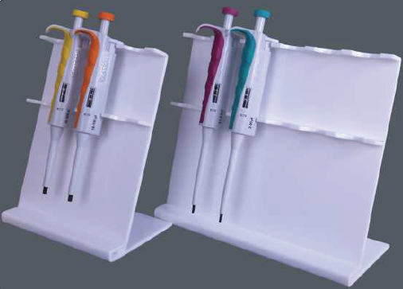
 |  |  | 4347
 |  |  | 4347
 |  |  | 4347
 |  |  | 4347
 |  |  | 4347
 |  |  | 4347
 |  |  | 4347
 |  |  | 4347
 |  |  | 4347
 |  |  | 4347
 |  |  | 4347

 | بطری‌های قابل اتوکلاو |  | 4347
240 | Glassco | GL.OŞ.274.202.00 | 274.202.00 | آبی Vida درب‌دار قابل اتوکلاو بطری 50 ml | 10 عدد / بسته | € 4.70 | عدد
241 | Glassco | GL.OŞ.274.202.01 | 274.202.01 | آبی Vida درب‌دار قابل اتوکلاو بطری 100 ml | 10 عدد / بسته | € 4.10 | عدد
242 | Glassco | GL.OŞ.274.202.02 | 274.202.02 | آبی Vida درب‌دار قابل اتوکلاو بطری 250 ml | 10 عدد / بسته | € 5.70 | عدد
243 | Glassco | GL.OŞ.274.202.03 | 274.202.03 | آبی Vida درب‌دار قابل اتوکلاو بطری 500 ml | 10 عدد / بسته | € 8.00 | عدد
244 | Glassco | GL.OŞ.274.202.04 | 274.202.04 | آبی Vida درب‌دار قابل اتوکلاو بطری 1000 ml | 10 عدد / بسته | € 10.60 | عدد
245 | Glassco | GL.OŞ.274.202.05 | 274.202.05 | آبی Vida درب‌دار قابل اتوکلاو بطری 2000 ml | 10 عدد / بسته | € 16.20 | عدد
246 | Glassco | GL.OŞ.274.202.07 | 274.202.07 | آبی Vida درب‌دار قابل اتوکلاو بطری 5000 ml | 1 عدد / بسته | € 87.00 | عدد
247 | Glassco | GL.OŞ.274.202.08 | 274.202.08 | آبی Vida درب‌دار قابل اتوکلاو بطری 10000 ml | 1 عدد / بسته | € 174.00 | عدد

 |  |  | 4347

Greinorm
آزمیران | AZMIRAN — لیست قیمت محصولات 2026

Greinorm - تجهیزات اندازه‌گیری

www.azmiran.com | 09125344368 | تهران، نواب، نبش کمیل، مرکز خرید تجهیزات پزشکی ایران، طبقه دوم، واحد ۲۱۸

ردیف | برند | کد محصول | نام و شرح محصول | مشخصات | قیمت به یورو (€) | واحد فروش
 | الکل‌سنج، هیدرومتر و بومه‌سنج
1 | Greinorm | 850 200 | الکل‌سنج | 0–100 % | € 9.50 | عدد
2 | Greinorm | 801 852 | هیدرومتر - دانسیته‌سنج | 0.600–0.700 | € 12.00 | عدد
3 | Greinorm | 801 853 | هیدرومتر - دانسیته‌سنج | 0.700–0.800 | € 12.00 | عدد
4 | Greinorm | 801 855 | هیدرومتر - دانسیته‌سنج | 0.800–0.900 | € 12.00 | عدد
5 | Greinorm | 801 857 | هیدرومتر - دانسیته‌سنج | 0.900–1.000 | € 12.00 | عدد
6 | Greinorm | 801 859 | هیدرومتر - دانسیته‌سنج | 1.000–1.100 | € 12.00 | عدد
7 | Greinorm | 801 861 | هیدرومتر - دانسیته‌سنج | 1.100–1.200 | € 12.00 | عدد
8 | Greinorm | 801 863 | هیدرومتر - دانسیته‌سنج | 1.200–1.300 | € 12.00 | عدد
9 | Greinorm | 801 865 | هیدرومتر - دانسیته‌سنج | 1.300–1.400 | € 12.00 | عدد
10 | Greinorm | 801 867 | هیدرومتر - دانسیته‌سنج | 1.400–1.500 | € 12.00 | عدد
11 | Greinorm | 801 869 | هیدرومتر - دانسیته‌سنج | 1.500–1.600 | € 14.30 | عدد
12 | Greinorm | 801 871 | هیدرومتر - دانسیته‌سنج | 1.600–1.700 | € 14.30 | عدد
13 | Greinorm | 801 873 | هیدرومتر - دانسیته‌سنج | 1.700–1.800 | € 14.30 | عدد
14 | Greinorm | 801 875 | هیدرومتر - دانسیته‌سنج | 1.800–1.900 | € 14.30 | عدد
15 | Greinorm | 843 400 | Bome 1 ° 20 ºc | 0 - 10 | € 10.80 | عدد
16 | Greinorm | 844 098 | Bome 1 ° 20 ºc | 0 - 20 | € 10.80 | عدد
17 | Greinorm | 844 100 | Bome 1 ° 20 ºc | 0 - 30 | € 10.80 | عدد
18 | Greinorm | 844 196 | Bome 1 ° 20 ºc | 0 - 50 | € 10.80 | عدد
19 | Greinorm | 844 198 | Bome 1 ° 20 ºc | 0 - 70 | € 10.80 | عدد


 | Refraktometreler
20 | Greinorm | 7270111 | Refraktometre, 0,1 % Brix; ( کم Konsantre برای ) | 0 ~ 10 % Brix | € 84.70 | عدد
21 | Greinorm | 7270112 | Refraktometre, 0,1 % Brix; ( Distile Su, امولسیون محلول و Kaydırıcı Yağlar برای ) | 0 ~ 18 % Brix | € 67.70 | عدد
22 | Greinorm | 7270120 | Refraktometre, 0,1 % Brix; ( شیر, Distile Su و امولسیون محلول برای ) | 0 ~ 20 % Brix | € 68.80 | عدد
23 | Greinorm | 7270113 | Refraktometre, 0,2 % Brix; ( شیر و آب‌میوه برای ) | 0 ~ 32 % Brix | € 60.10 | عدد
24 | Greinorm | 7270180 | Refraktometre, 0,5 % Brix; ( کاربرد عمومی مناسب برای, Kondanse شیر, شربت, مربا و Marmelat برای ) | 0 ~ 80 % Brix | € 91.10 | عدد
25 | Greinorm | 7270190 | Refraktometre, 0,5 % Brix; ( کاربرد عمومی مناسب برای / Brix مقادیر برای ) | 0 ~ 90 % Brix | € 106.00 | عدد
26 | Greinorm | 7270211 | Refraktometre, 0,1 % Brix; ( Tuz برای ) | 0 ~ 100 % Brix | € 149.80 | عدد

 |  | Cihazla همراه Teslim Edilecekler:
 |  | - روکش چرمی
 |  | - Tornavida
 |  | - قطره‌چکان
 |  | - Kalibrasyon مایع
 |  | - کاربرد Klavuzu

 | دیجیتال Saplama نوع Termometreler
27 | Greinorm | E905300 | دیجیتال Saplama نوع Termometre - 50 C / + 300 C |  | € 15.00 | عدد

 |  | مشخصات فنی;
 |  | - دما ( - 50 C / + 300 C ) / ( - 58 F / + 572 F )
 |  | - Hassasiyet: 0,1 C / 0,1 F
 |  | - فولاد ضدزنگ Prob
 |  | - Max. / Min. دما نمایش
 |  | - Hold ( عملکرد تثبیت )
 |  | - C / F بین تغییر Modu
 |  | - مجموع طول 15 cm ( Prob طول 8 cm )
 |  | - خودکار Kapanma

28 | Greinorm | E905100 | دیجیتال Saplama نوع Termometre - 50 C / + 200 C |  | € 12.40 | عدد
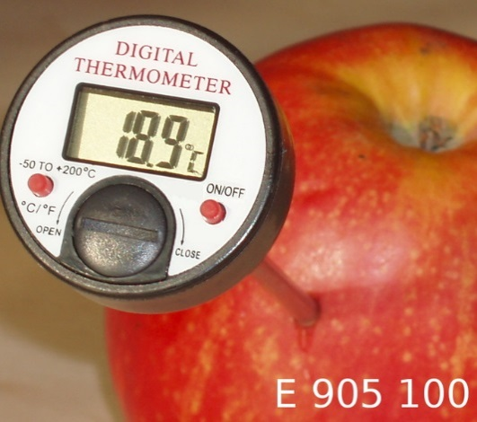
 |  | مشخصات فنی;
 |  | - دما - 50 C / + 200 C
 |  | - Hassasiyet: 0,1 C
 |  | - Max. / Min. دما نمایش
 |  | - Hold ( عملکرد تثبیت )
 |  | - مجموع طول 14 cm
 |  | - Prob طول 12,5 cm
 |  | - فولاد ضدزنگ Prob
 |  | - روکش پروب

29 | Greinorm | E905052 | دیجیتال Saplama نوع Termometre - 50 C / + 300 C |  | € 14.40 | عدد

 |  | مشخصات فنی;
 |  | - دما ( - 50 C / + 300 C ) / ( - 58 F / + 572 F )
 |  | - Hassasiyet: 0,1 C
 |  | - C / F بین تغییر Modu
 |  | - مجموع طول 20 cm
 |  | - Prob طول 12,5 cm
 |  | - فولاد ضدزنگ Prob
 |  | - روکش پروب

30 | Greinorm | E905200 | دیجیتال Saplama نوع Termometre - 50 C / + 300 C |  | € 12.40 | عدد

 |  | مشخصات فنی;
 |  | - دما ( - 50 C / + 300 C ) / ( - 58 F / + 572 F )
 |  | - Hassasiyet: 0,1 C
 |  | - C / F بین تغییر Modu
 |  | - Mode Tuşu ( Tek Tuşla; Hold ( عملکرد تثبیت ) و
 |  | Max. / Min. دما امکان پایش ویژگی )
 |  | - مجموع طول 19 cm
 |  | - Prob طول 11 cm
 |  | - روکش پروب

31 | Greinorm | E905050 | دیجیتال Saplama نوع Termometre - 50 C / + 300 C |  | € 14.70 | عدد

 |  | مشخصات فنی;
 |  | - دما - 50 C / + 300 C
 |  | - Hassasiyet: 0,1 C
 |  | - Hold ( عملکرد تثبیت )
 |  | - مجموع طول 20 cm
 |  | - Prob طول 12,5 cm
 |  | - فولاد ضدزنگ Prob
 |  | - روکش پروب

İnterscience
آزمیران | AZMIRAN — لیست قیمت محصولات 2026

Interscience - تجهیزات میکروبیولوژی

www.azmiran.com | 09125344368 | تهران، نواب، نبش کمیل، مرکز خرید تجهیزات پزشکی ایران، طبقه دوم، واحد ۲۱۸

ردیف | برند | کد محصول | نام و شرح محصول | مشخصات | تعداد در بسته | قیمت به یورو (€) | واحد فروش
 | کیسه استوماکر, بدون فیلتر, ( BAG LIGHT )
1 | Interscience | 132 025 | کیسه استوماکر, بدون فیلتر, Bag Light PolySilk 400, استریل, 25‌تایی در بسته‌های, 175 x 300 mm # موجود در انبار # | 400 ml | 500 عدد | € 53.00 | کارتن
2 | Interscience | 132 050 | کیسه استوماکر, بدون فیلتر, Bag Light PolySilk 400, استریل, 50‌تایی در بسته‌های, 175 x 300 mm # موجود در انبار # | 400 ml | 500 عدد | € 53.00 | کارتن
3 | Interscience | 131 025 | کیسه استوماکر, بدون فیلتر, Bag Light 100, استریل, 25‌تایی در بسته‌های, 110 x 185 mm | 100 ml | 500 عدد | € 96.00 | کارتن
4 | Interscience | 132 200 | کیسه استوماکر, بدون فیلتر, BagLight PolySilk® 2000, استریل, 25‌تایی در بسته‌های,250x380 mm | 2000ml | 500 عدد | € 161.00 | کارتن
5 | Interscience | 132 225 | کیسه استوماکر, بدون فیلتر, Bag Light Multilayer, استریل, 25‌تایی در بسته‌های, 190 x 300 mm | 400 ml | 500 عدد | € 255.00 | کارتن
6 | Interscience | 133 025 | کیسه استوماکر, بدون فیلتر, Bag Light 3500, استریل, 25‌تایی در بسته‌های, 380 x 510 mm | 3500 ml | 250 عدد | € 153.00 | کارتن

 | کیسه استوماکر, نیمه‌فیلتر, ( BAG FILTER )
7 | Interscience | 111 425 | کیسه استوماکر, عمودی ( نیمه ) فیلتر‌دار, Bag Filter P 400, استریل, 25‌تایی در بسته‌های, 190 x 300 mm # موجود در انبار # | 400 ml | 500 عدد | € 163.00 | کارتن
8 | Interscience | 112 425 | کیسه استوماکر, عمودی ( نیمه ) فیلتر‌دار, Bag Filter S 400, استریل, 25‌تایی در بسته‌های, 190 x 300 mm | 400 ml | 500 عدد | € 334.00 | کارتن
9 | Interscience | 111 625 | کیسه استوماکر, عمودی ( نیمه ) فیلتر‌دار, Bag Filter Pull-Up, استریل, 25‌تایی در بسته‌های, 190 x 300 mm | 400 ml | 500 عدد | € 340.00 | کارتن
10 | Interscience | 111 000 | کیسه استوماکر, عمودی ( نیمه ) فیلتر‌دار, Bag Filter P 3500, استریل, 25‌تایی در بسته‌های, 190 x 300 mm, İşaretsiz | 400 ml | 500 عدد | € 320.00 | کارتن
11 | Interscience | 113 510 | کیسه استوماکر, عمودی ( نیمه ) فیلتر‌دار, Bag Filter P 3500, استریل, 10'lu در بسته‌های, 380 x 510 mm | 3500 ml | 100 عدد | € 238.00 | کارتن
12 | Interscience | 111 325 | کیسه استوماکر, عمودی ( نیمه ) فیلتر‌دار, BagFilter XF 400 استریل, استریل, 25‌تایی در بسته‌های, 190 x 300 mm | 400 ml | 500 عدد | € 340.00 | کارتن
13 | Interscience | 111 700 | کیسه استوماکر, عمودی ( نیمه ) فیلتر‌دار, BagFilter Roll 400 استریل, استریل, 25‌تایی در بسته‌های, 190 x 300 mm | 400 ml | 500 عدد | € 357.00 | کارتن
14 | Interscience | 111 710 | کیسه استوماکر, عمودی ( نیمه ) فیلتر‌دار, BagFilter Pipet 400 استریل, استریل, 25‌تایی در بسته‌های, 190 x 300 mm | 400 ml | 500 عدد | € 385.00 | کارتن
15 | Interscience | 111 720 | کیسه استوماکر, عمودی ( نیمه ) فیلتر‌دار, BagFilter Pipet & Roll 400 استریل, 25‌تایی در بسته‌های, 190 x 300 mm | 400 ml | 500 عدد | € 419.00 | کارتن
16 | Interscience | 111 200 | کیسه استوماکر, عمودی ( نیمه ) فیلتر‌دار, BagFilter P 2000 استریل, استریل, 25‌تایی در بسته‌های, 250 x 380 mm | 2000 ml | 400 عدد | € 428.00 | کارتن

 | کیسه استوماکر, فیلتر کامل, ( BAG PAGE )
17 | Interscience | 122 025 | کیسه استوماکر, فیلتر کامل, Bag Page +400, استریل, 25‌تایی در بسته‌های, 190 x 300 mm # موجود در انبار # | 400 ml | 500 عدد | € 172.00 | کارتن
18 | Interscience | 121 025 | کیسه استوماکر, فیلتر کامل, Bag Page 100, استریل, 25‌تایی در بسته‌های, 95 x 180 mm | 100 ml | 500 عدد | € 325.00 | کارتن
19 | Interscience | 122 325 | کیسه استوماکر, فیلتر کامل, Bag Page F 400, استریل, 25‌تایی در بسته‌های, 190 x 300 mm | 400 ml | 500 عدد | € 340.00 | کارتن
20 | Interscience | 161 025 | کیسه استوماکر, فیلتر کامل, Bag Page R 400, استریل, 25‌تایی در بسته‌های, 190 x 300 mm | 400 ml | 500 عدد | € 320.00 | کارتن
21 | Interscience | 122 425 | کیسه استوماکر, فیلتر کامل, Bag Page XR 400, استریل, 25‌تایی در بسته‌های, 190 x 300 mm | 400 ml | 400 عدد | € 357.00 | کارتن
22 | Interscience | 122 000 | کیسه استوماکر, فیلتر کامل, Bag Page XR 400, استریل, 25‌تایی در بسته‌های, 190 x 300 mm, İşaretsiz | 400 ml | 500 عدد | € 320.00 | کارتن
23 | Interscience | 123 010 | کیسه استوماکر, فیلتر کامل, Bag Page +3500, استریل, 10'lu در بسته‌های, 380 x 510 mm | 3500 ml | 100 عدد | € 238.00 | کارتن
24 | Interscience | 122 200 | کیسه استوماکر, فیلتر کامل, Bag Page+ 2000, استریل, 25‌تایی در بسته‌های, 250 x 380 mm | 2000 ml | 250 عدد | € 283.00 | کارتن

 | کیسه استوماکر, Örnekleme, ( ROLLBAG )
25 | Interscience | 145 072 | کیسه استوماکر, RollBag,Tek Tek استریل, 7.5 x 20 cm | 120 ml | 500 عدد | € 125.00 | کارتن
26 | Interscience | 145 112 | کیسه استوماکر, RollBag, Tek Tek استریل, 11 x 20 cm | 350 ml | 500 عدد | € 136.00 | کارتن
27 | Interscience | 145 113 | کیسه استوماکر, RollBag,Tek Tek استریل, 11 x 30 cm | 600 ml | 500 عدد | € 158.00 | کارتن
28 | Interscience | 145 115 | کیسه استوماکر, RollBag, Tek Tek استریل, 11 x 25 cm | 650 ml | 500 عدد | € 150.00 | کارتن
29 | Interscience | 145 142 | کیسه استوماکر, RollBag, Tek Tek استریل, 14 x 23 cm | 800 ml | 500 عدد | € 156.00 | کارتن
30 | Interscience | 145 143 | کیسه استوماکر, RollBag, Tek Tek استریل, 14 x 33 cm | 900 ml | 500 عدد | € 187.00 | کارتن
31 | Interscience | 145 173 | کیسه استوماکر, RollBag, Tek Tek استریل, 17.5 x 30 cm | 1600 ml | 500 عدد | € 195.00 | کارتن
32 | Interscience | 145 174 | کیسه استوماکر, RollBag, Tek Tek استریل, 17.5 x 40 cm | 2200 ml | 500 عدد | € 226.00 | کارتن
33 | Interscience | 145 253 | کیسه استوماکر, RollBag, Tek Tek استریل, 25 x 38 cm | 2800 ml | 250 عدد | € 229.00 | کارتن
34 | Interscience | 145 255 | کیسه استوماکر, RollBag, Tek Tek استریل, 25 x 50 cm | 3500 ml | 250 عدد | € 280.00 | کارتن
35 | Interscience | 145 385 | کیسه استوماکر, RollBag, Tek Tek استریل, 38 x 56 cm | 13500 ml | 250 عدد | € 374.00 | کارتن
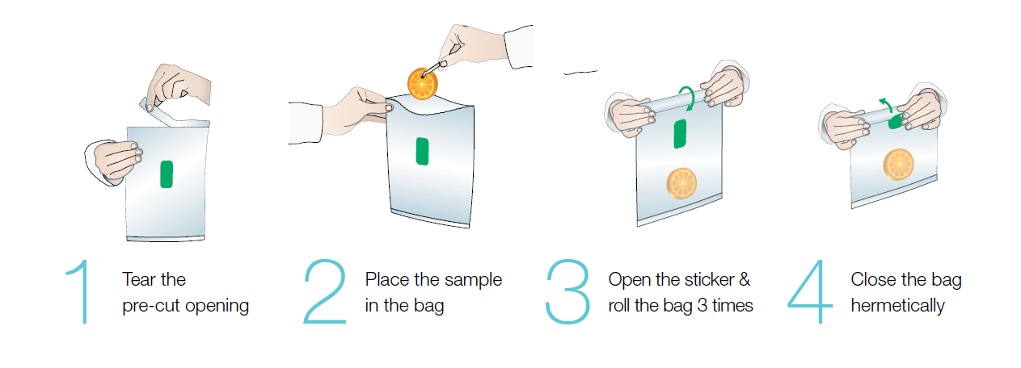

 | Stomacher دستگاه‌ها, BAGMIXER®; Minimix 100 سری ( 80 - 100 ml Numuneler برای )
36 | Interscience | 011 230 | Stomacher دستگاه, MiniMix 100 P CC سرعت قابل تنظیم, زمان کار قابل تنظیم, فولاد ضدزنگ درپوش | 5 - 80 ml |  | € 3,657.00 | عدد
37 | Interscience | 013 230 | Stomacher دستگاه, MiniMix 100 W CC سرعت قابل تنظیم, زمان کار قابل تنظیم, شیشه‌ای درپوش, نمایشگر دیجیتال | 5 - 80 ml |  | € 5,047.00 | عدد
 | Stomacher دستگاه‌ها, BAGMIXER®; BagMixer 400 سری ( 50 - 400 ml Numuneler برای )
38 | Interscience | 021 230 | Stomacher دستگاه, BagMixer 400 P ثابت سرعت, زمان کار قابل تنظیم, فولاد ضدزنگ درپوش | 50 - 400 ml |  | € 2,567.00 | عدد
39 | Interscience | 022 230 | Stomacher دستگاه, BagMixer 400 W ثابت سرعت, زمان کار قابل تنظیم, شیشه‌ای درپوش | 50 - 400 ml |  | € 3,376.00 | عدد
40 | Interscience | 024 230 | Stomacher دستگاه, BagMixer 400 CC سرعت قابل تنظیم, زمان کار قابل تنظیم, شیشه‌ای درپوش, نمایشگر دیجیتال, قابل جداسازی و قابل اتوکلاو Pedallar | 50 - 400 ml |  | € 5,120.00 | عدد
41 | Interscience | 025 000 | Stomacher دستگاه, BagMixer® 400 S سرعت قابل تنظیم, زمان کار قابل تنظیم, نمایشگر دیجیتال, صدای کم 48 db. دوگانه چندلایه درپوش | 50 - 400 ml |  | € 6,061.00 | عدد
42 | Interscience | 025 100 | Stomacher دستگاه, BagMixer® 400 SW سرعت قابل تنظیم, زمان کار قابل تنظیم, شیشه‌ای درپوش, نمایشگر دیجیتال, صدای کم 48 db. LiquidSensor: مایع Sızması Durumunda Hemen Durdurma ویژگی ( Patentli ) | 50 - 400 ml |  | € 7,343.00 | عدد
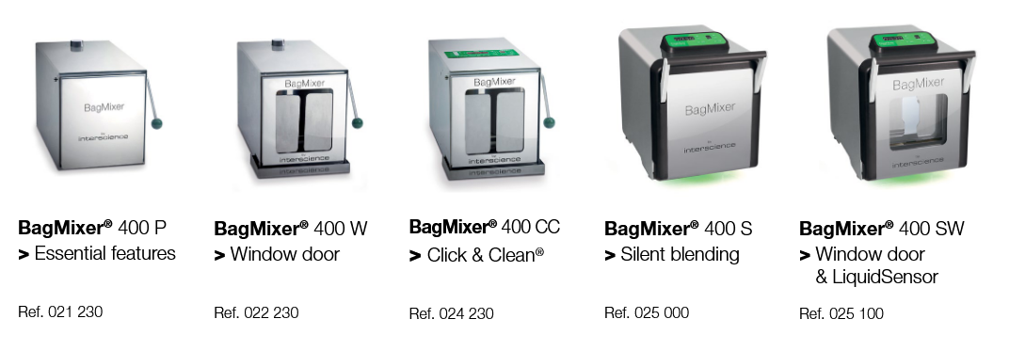

 | Stomacher دستگاه‌ها, BAGMIXER®; JumboMix 3500 سری ( 400 - 3500 ml Numuneler برای )
43 | Interscience | 031 230 | Stomacher دستگاه, JumboMix 3500 P CC سرعت قابل تنظیم, زمان کار قابل تنظیم, فولاد ضدزنگ درپوش, نمایشگر دیجیتال | 200 - 3750 ml |  | € 14,651.00 | عدد
44 | Interscience | 032 230 | Stomacher دستگاه, JumboMix 3500 W CC سرعت قابل تنظیم, زمان کار قابل تنظیم, شیشه‌ای درپوش, نمایشگر دیجیتال | 200 - 3750 ml |  | € 17,924.00 | عدد

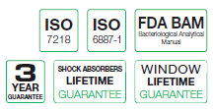

 | BagMixer® MiniMix® & JumboMix® لوازم جانبی
45 | Interscience | 016 000 | Damlama Tepsisi, MiniMix برای |  |  | € 156.00 | عدد
46 | Interscience | 026 000 | Damlama,Tepsisi, BagMixer P, W, و CC برای |  |  | € 170.00 | عدد
47 | Interscience | 036 000 | Damlama Tepsisi, JumboMix برای |  |  | € 303.00 | عدد
48 | Interscience | 037 000 | Tekerlekli Masa, JumboMix برای |  |  | € 1,406.00 | عدد

 | BAGSYSTEM لوازم جانبی
49 | Interscience | 231 010 | کیسه Kapama Klipsi, BagClip 80/100 ml | 80 / 100 ml | 50 عدد | € 164.00 | بسته
50 | Interscience | 231 040 | کیسه Kapama Klipsi, BagClip 400 ml | 400 ml | 50 عدد | € 164.00 | بسته
51 | Interscience | 231 350 | کیسه Kapama Klipsi, BagClip 3500 ml | 3500 ml | 50 عدد | € 224.00 | بسته

52 | Interscience | 221 010 | کیسه پایه, BagRack 80/100 ml, فولاد ضدزنگ, 10 کیسه Kapasiteli | 80 / 100 ml |  | € 238.00 | عدد
53 | Interscience | 221 040 | کیسه پایه, BagRack 400 ml, فولاد ضدزنگ, 10 کیسه Kapasiteli | 400 ml |  | € 255.00 | عدد
54 | Interscience | 221 440 | کیسه پایه, BagRack 400 Slide, فولاد ضدزنگ, 12 کیسه Kapasiteli جدید | 400 ml |  | € 269.00 | عدد
55 | Interscience | 221 352 | کیسه پایه, BagRack 3500 ml, فولاد ضدزنگ, 2 کیسه Kapasiteli | 3500 ml |  | € 300.00 | عدد
56 | Interscience | 221 350 | کیسه پایه, BagRack 3500 ml, فولاد ضدزنگ, 4 کیسه Kapasiteli | 3500 ml |  | € 557.00 | عدد

57 | Interscience | 221 042 | Damlatma Tepsisi, BackRack 400 برای |  |  | € 207.00 | عدد

58 | Interscience | 211 010 | کیسه پایه, BagOpen 80/100 ml | 80 / 100 ml |  | € 167.00 | عدد
59 | Interscience | 211 040 | کیسه پایه, BagOpen 400 ml | 400 ml |  | € 167.00 | عدد
60 | Interscience | 211 350 | کیسه پایه, BagOpen 3500 ml | 3500 ml |  | € 509.00 | عدد

61 | Interscience | 251 091 | پیپت اتوماتیک, BagPipet, ثابت Hacimli ( 0,1 ml / 0,9 ml / 1 ml ) |  |  | € 470.00 | عدد

62 | Interscience | 252 019 | سرسمپلر, BagTips ( Regular ), استریل 25‌تاییk در بسته‌های, 19 cm به طول |  | 1000 عدد | € 68.00 | بسته
63 | Interscience | 252 024 | سرسمپلر, BagTips ( Jumbo ), استریل 25‌تاییk در بسته‌های, 24 cm به طول |  | 1000 عدد | € 74.00 | بسته

64 | Interscience | 261 000 | دستگاه سیل حرارتی, BagSeal | 220 V - 50/60 Hz |  | € 2,852.00 | عدد
65 | Interscience | 261 500 | دستگاه سیل حرارتی برای کیت نگهداری, BagSeal |  |  | € 153.00 | عدد

66 | Interscience | 241 055 | پتری پایه, PetriPile 55, 55 mm Petriler برای | 36 پتری برای |  | € 181.00 | عدد
67 | Interscience | 241 065 | پتری پایه, PetriPile 65, 65 mm Petriler برای | 36 پتری برای |  | € 181.00 | عدد
68 | Interscience | 241 090 | پتری پایه, PetriPile 90, 90 mm Petriler برای | 36 پتری برای |  | € 181.00 | عدد
69 | Interscience | 241 150 | پتری پایه, PetriPile 150, 150 mm Petriler برای | 16 پتری برای |  | € 294.00 | عدد

 | Otoklav خوشبوکننده‌های اتوکلاو, ANABAC®
70 | Interscience | 320 100 | Otoklav خوشبوکننده اتوکلاو, Anabac-Classic, Okaliptus با رایحه ( + % 20 مالیات ویژه مصرف دارد ) |  | 100 عدد | € 111.00 | جعبه
71 | Interscience | 320 200 | Otoklav خوشبوکننده اتوکلاو, Anabac-Poma, سیب با رایحه ( + % 20 مالیات ویژه مصرف دارد ) |  | 100 عدد | € 111.00 | جعبه
72 | Interscience | 320 300 | Otoklav خوشبوکننده اتوکلاو, Anabac-Citrus, لیمو با رایحه ( + % 20 مالیات ویژه مصرف دارد ) |  | 100 عدد | € 111.00 | جعبه
73 | Interscience | 320 500 | Otoklav خوشبوکننده اتوکلاو, Anabac-Peach, Şeftali با رایحه ( + % 20 مالیات ویژه مصرف دارد ) |  | 100 عدد | € 111.00 | جعبه
74 | Interscience | 320 600 | Otoklav خوشبوکننده اتوکلاو, Anabac-Berry, Dut با رایحه ( + % 20 مالیات ویژه مصرف دارد ) |  | 100 عدد | € 111.00 | جعبه
75 | Interscience | 321 100 | Otoklav خوشبوکننده اتوکلاو, Anabac Coconut, Hindistan Cevizi با رایحه ( + % 20 مالیات ویژه مصرف دارد ) |  | 50 عدد | € 104.00 | جعبه
76 | Interscience | 321 200 | Otoklav خوشبوکننده اتوکلاو, Anabac-Vanilla, Vanilya با رایحه ( + % 20 مالیات ویژه مصرف دارد ) |  | 50 عدد | € 104.00 | جعبه
77 | Interscience | 321 300 | Otoklav خوشبوکننده اتوکلاو, Anabac-Mimosa, گل با رایحه ( + % 20 مالیات ویژه مصرف دارد ) |  | 50 عدد | € 104.00 | جعبه


 | Gravimetrik Seyreltici, DiluFlow®
78 | Interscience | 501 103 | Gravimetrik Seyreltici, DiluFlow, Tek پمپ‌دار, ظرفیت 3 Kg |  |  | € 7,656.00 | عدد
79 | Interscience | 501 203 | Gravimetrik Seyreltici, DiluFlow, دو پمپ‌دار, ظرفیت 3 Kg |  |  | € 8,889.00 | عدد
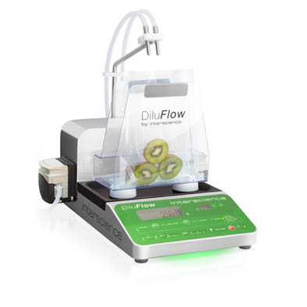
 |  | Cihazla همراه Teslim Edilecekler: |  | مشخصات فنی:
 |  | - ثابت توزیع Kolu |  | -304 L فولاد ضدزنگ - Kolay Temizlenebilir
 |  | - Pompa 1 یا 2 عدد ( دستگاه طبق تفاوت‌ها نشان می‌دهد ) |  | -Ekran: رنگی LED
 |  | -قابل اتوکلاو کامل توزیع مجموعه Ø 6,4 mm ( Pompa برای هر لوله 1 set ) |  | -Ultra کم‌ارتفاع Profil, 30 cm
 |  | -BagOpen® 400 DiluFlow® |  | -چاپگر veya LIMS / USB خروجی / RS 232 خروجی
 |  | -GeckoGrip Seti ( BagOpen® کیسه استوماکر 10 عدد ) |  | -رقیق‌سازی مدت : 25 gr برای 1/10 = < 9 sn ( Booster kiti با )
 |  | -Damlatma Tepsisi |  | -توزین Kapasitesi: 3000 gr
 |  | - برق کابل و کابل USB |  | -توزین دقت: 0-100 gr ± 0,05 gr
 |  | -Stomacher کیسه‌ها ( BagPage® و BagFilter® ) |  | -رقیق‌سازی دقت: > % 99
 |  | -کاربرد Klavuzu |  | -داخلی و بیرونی ابعاد: 31x41,5x40 cm / 56x56x43 cm
 |  | -Software |  | -Net و بسته وزن: 10,5 kg / 17 kg
 |  |  |  | -برق: 220V / 50 Hz

 | Gravimetrik Seyreltici, DiluFlow®; لوازم جانبی
80 | Interscience | 507 008 | Ayak پدال |  |  | € 213.00 | عدد
81 | Interscience | 511 000 | Destekleyici Kit + Dozajlama مجموعه |  |  | € 764.00 | عدد
82 | Interscience | 513 001 | بطری 5 Lt, قابل اتوکلاو | GL 45 |  | € 428.00 | عدد
83 | Interscience | 513 043 | توزیع Seti Ø 6,4 mm; ( سیلیکونی شلنگ seti, GL 45 پیچی درپوش, لوله وزن, filtre ) |  |  | € 365.00 | Set
84 | Interscience | 513 044 | سیلیکونی لوله Seti Ø 6,4 mm |  | 5 عدد | € 396.00 | بسته
85 | Interscience | 513 041 | توزیع Seti Ø 6,4 mm + Destekleyici Kit + Dozajlama مجموعه |  |  | € 402.00 | Set
86 | Interscience | 513 042 | سیلیکونی لوله Seti Ø 6,4 mm; Y به شکل |  | 5 عدد | € 425.00 | بسته
87 | Interscience | 513 005 | Kalibrasyonu ساخته‌شده وزن, COFRAC | 500 Gr |  | € 854.00 | عدد
88 | Interscience | 513 023 | Filtre, 0.2 μm, قابل اتوکلاو, Ptfe, GL 45 Kapaklar برای |  | 5 عدد | € 170.00 | بسته
89 | Interscience | 561 304 | شلنگ Seti, ( Pompa در بخش ( 20 cm هرکدام ) قطر Ø 6,4 mm ) |  | 5 عدد | € 91.00 | Set
90 | Interscience | 513 045 | توزیع Seti Ø3,2 mm; ( سیلیکونی شلنگ seti, GL 45 پیچی درپوش, لوله وزن, filtre ) |  |  | € 337.00 | Set
91 | Interscience | 513 047 | سیلیکونی لوله Seti Ø 3,2 mm |  | 5 عدد | € 323.00 | بسته
92 | Interscience | 513 008 | توزیع Seti Ø 3,2 mm + Destekleyici Kit + Dozajlama مجموعه |  |  | € 385.00 | Set
93 | Interscience | 513 009 | سیلیکونی شلنگ, Ø 3,2 mm; Y به شکل |  | 5 عدد | € 351.00 | Set
94 | Interscience | 561 302 | Pompa بخش برای سیلیکونی شلنگ Seti, Ø 3,2 mm ( هرکدام 20 cm ) |  | 6 عدد | € 91.00 | Set
95 | Interscience | 505 002 | توزین Platformu |  |  | € 600.00 | عدد
96 | Interscience | 505 003 | انبر Platformu |  |  | € 1,378.00 | عدد
97 | Interscience | 505 010 | کیسه Platformu |  |  | € 430.00 | عدد
98 | Interscience | 513 015 | کیسه پایه |  |  | € 623.00 | عدد
99 | Interscience | 505 004 | Ayarlanabilir توزیع Kol سیستم |  |  | € 767.00 | عدد
100 | Interscience | 513 020 | Trokar |  |  | € 213.00 | عدد
101 | Interscience | 513 024 | شلنگ Seti فولاد ضدزنگ Ø 6,4 mm |  | 5 عدد | € 246.00 | بسته
102 | Interscience | 513 040 | شلنگ Seti فولاد ضدزنگ Ø 3,2 mm |  | 5 عدد | € 255.00 | بسته
103 | Interscience | 513 039 | لوله وزنه‌ها Seti |  | 5 عدد | € 305.00 | بسته
104 | Interscience | 505 001 | DiluFlow® Dilator برای 400 mL Torba پایه |  |  | € 795.00 | عدد
105 | Interscience | 505 009 | GeckoGrip |  |  | € 139.00 | عدد
106 | Interscience | 410 150 | Termal Transfer چاپگر |  |  | € 1,270.00 | عدد
107 | Interscience | 410 130 | Termal Transfer چاپگر نوار |  |  | € 60.00 | عدد
108 | Interscience | 521 012 | Termal چاپگر کاغذ, Rulo |  | 2 عدد | € 184.00 | بسته
109 | Interscience | 521 110 | Termik کاغذ, Rulo |  | 2 عدد | € 153.00 | بسته

 | Gravimetrik Seyreltici, DiluFlow® Pro
110 | Interscience | 502 105 | Gravimetrik Seyreltici, DiluFlow® Pro, Tek پمپ‌دار, ظرفیت 5 Kg |  |  | € 9,653.00 | عدد
111 | Interscience | 502 205 | Gravimetrik Seyreltici, DiluFlow® Pro, دو پمپ‌دار, ظرفیت 5 Kg |  |  | € 11,172.00 | عدد
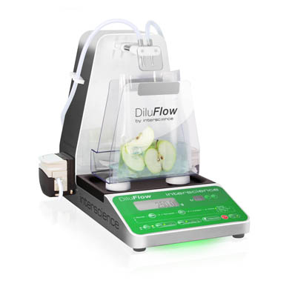
 |  | Cihazla همراه Teslim Edilecekler: |  | مشخصات فنی:
 |  | - توزیع Kolu و دهانه برای Koruyucu درپوش |  | -304 L فولاد ضدزنگ - Kolay Temizlenebilir
 |  | - Pompa 1 یا 2 عدد ( دستگاه طبق تفاوت‌ها نشان می‌دهد ) |  | -Ekran: رنگی LED
 |  | -قابل اتوکلاو کامل توزیع مجموعه Ø 6,4 mm ( Pompa برای هر لوله 1 set ) |  | -Ultra کم‌ارتفاع Profil, 30 cm و توزیع Kolu
 |  | -BagOpen® 400 DiluFlow® |  | -چاپگر veya LIMS / USB خروجی / RS 232 خروجی
 |  | -GeckoGrip Seti ( BagOpen® کیسه استوماکر 10 عدد ) |  | -رقیق‌سازی مدت : 25 gr برای 1/10 = < 9 sn ( Booster kiti با )
 |  | -Damlatma Tepsisi |  | -توزین Kapasitesi: 5000 gr
 |  | - برق کابل و کابل USB |  | -توزین دقت: 0-100 gr ± 0,05 gr
 |  | -Stomacher کیسه‌ها ( BagPage® و BagFilter® ) |  | -رقیق‌سازی دقت: > % 99
 |  | -کاربرد Klavuzu |  | -داخلی و بیرونی ابعاد: 31x41,5x37,5 cm / 56x56x55 cm
 |  | -Software |  | -Net و بسته وزن: 12,5 kg / 19 kg
 |  |  |  | -برق: 220V / 50 Hz

 | Gravimetrik Seyreltici, DiluFlow® Pro; لوازم جانبی
112 | Interscience | 507 008 | Ayak پدال |  |  | € 213.00 | عدد
113 | Interscience | 511 000 | Destekleyici Kit + Dozajlama مجموعه |  |  | € 764.00 | عدد
114 | Interscience | 513 001 | بطری 5 Lt, قابل اتوکلاو | GL 45 |  | € 428.00 | عدد
115 | Interscience | 513 043 | توزیع Seti Ø 6,4 mm; ( سیلیکونی شلنگ seti, GL 45 پیچی درپوش, لوله وزن, filtre ) |  |  | € 365.00 | Set
116 | Interscience | 513 044 | سیلیکونی لوله Seti Ø 6,4 mm |  | 5 عدد | € 396.00 | بسته
117 | Interscience | 513 041 | توزیع Seti Ø 6,4 mm + Destekleyici Kit + Dozajlama مجموعه |  |  | € 402.00 | Set
118 | Interscience | 513 042 | سیلیکونی لوله Seti Ø 6,4 mm; Y به شکل |  | 5 عدد | € 425.00 | بسته
119 | Interscience | 513 005 | Kalibrasyonu ساخته‌شده وزن, COFRAC | 500 Gr |  | € 854.00 | عدد
120 | Interscience | 513 023 | Filtre, 0.2 μm, قابل اتوکلاو, Ptfe, GL 45 Kapaklar برای |  | 5 عدد | € 170.00 | بسته
121 | Interscience | 561 304 | شلنگ Seti, ( Pompa در بخش ( 20 cm هرکدام ) قطر Ø 6,4 mm ) |  | 5 عدد | € 91.00 | Set
122 | Interscience | 513 045 | توزیع Seti Ø3,2 mm; ( سیلیکونی شلنگ seti, GL 45 پیچی درپوش, لوله وزن, filtre ) |  |  | € 337.00 | Set
123 | Interscience | 513 047 | سیلیکونی لوله Seti Ø 3,2 mm |  | 5 عدد | € 323.00 | بسته
124 | Interscience | 513 008 | توزیع Seti Ø 3,2 mm + Destekleyici Kit + Dozajlama مجموعه |  |  | € 385.00 | Set
125 | Interscience | 513 009 | سیلیکونی شلنگ, Ø 3,2 mm; Y به شکل |  | 5 عدد | € 351.00 | Set
126 | Interscience | 561 302 | Pompa بخش برای سیلیکونی شلنگ Seti, Ø 3,2 mm ( هرکدام 20 cm ) |  | 6 عدد | € 91.00 | Set
127 | Interscience | 505 002 | توزین Platformu |  |  | € 600.00 | عدد
128 | Interscience | 505 003 | انبر Platformu |  |  | € 1,378.00 | عدد
129 | Interscience | 505 010 | کیسه Platformu |  |  | € 430.00 | عدد
130 | Interscience | 513 015 | کیسه پایه |  |  | € 623.00 | عدد
131 | Interscience | 505 005 | DiluFlow® Pro و Elite برای Ayarlanabilir توزیع Kol سیستم |  |  | € 586.00 | عدد
132 | Interscience | 513 020 | Trokar |  |  | € 213.00 | عدد
133 | Interscience | 513 024 | شلنگ Seti فولاد ضدزنگ Ø 6,4 mm |  | 5 عدد | € 246.00 | بسته
134 | Interscience | 513 040 | شلنگ Seti فولاد ضدزنگ Ø 3,2 mm |  | 5 عدد | € 255.00 | بسته
135 | Interscience | 513 039 | لوله وزنه‌ها Seti |  | 5 عدد | € 305.00 | بسته
136 | Interscience | 505 001 | DiluFlow® Dilator برای 400 mL Torba پایه |  |  | € 795.00 | عدد
137 | Interscience | 505 006 | DiluFlow® Dilator برای Jumbo Kit ( BagOpen 3500 + Damlatma Tepsisi ) |  |  | € 1,457.00 | Set
138 | Interscience | 505 009 | GeckoGrip |  |  | € 139.00 | عدد
139 | Interscience | 410 150 | Termal Transfer چاپگر |  |  | € 1,270.00 | عدد
140 | Interscience | 410 130 | Termal Transfer چاپگر نوار |  |  | € 60.00 | عدد
141 | Interscience | 521 012 | Termal چاپگر کاغذ, Rulo |  | 2 عدد | € 184.00 | بسته
142 | Interscience | 521 110 | Termik کاغذ, Rulo |  | 2 عدد | € 153.00 | بسته

 | Gravimetrik Seyreltici, DiluFlow® Elite
143 | Interscience | 503 105 | Gravimetrik Seyreltici, DiluFlow® Elite, Tek پمپ‌دار, ظرفیت 5 Kg |  |  | € 12,556.00 | عدد
144 | Interscience | 503 205 | Gravimetrik Seyreltici, DiluFlow® Elite, دو پمپ‌دار, ظرفیت 5 Kg |  |  | € 14,234.00 | عدد
145 | Interscience | 503 101 | Gravimetrik Seyreltici, DiluFlow® Elite, Tek پمپ‌دار, ظرفیت 1 Kg |  |  | € 13,175.00 | عدد
146 | Interscience | 503 201 | Gravimetrik Seyreltici, DiluFlow® Elite, دو پمپ‌دار, ظرفیت 1 Kg |  |  | € 14,997.00 | عدد

 |  | Cihazla همراه Teslim Edilecekler: |  | مشخصات فنی:
 |  | - بالا Hızda توزیع Kolu و دهانه برای Koruyucu درپوش |  | -304 L فولاد ضدزنگ - Kolay Temizlenebilir
 |  | - Pompa 1 یا 2 عدد ( دستگاه طبق تفاوت‌ها نشان می‌دهد ) |  | -Ekran: رنگی LED
 |  | -قابل اتوکلاو کامل توزیع مجموعه Ø 3,2 mm ( Pompa برای هر لوله 1 set ) |  | -Ultra کم‌ارتفاع Profil, 30 cm و توزیع Kolu
 |  | -قابل اتوکلاو کامل توزیع مجموعه Ø 6,4 mm ( Pompa برای هر لوله 1 set ) |  | - اضافی به‌صورت 4 ila 6 تا اضافی Pompa قابل اتصال
 |  | -BagOpen® 400 DiluFlow® |  | -دوگانه جهته اتصال: USB, Ethernet, LIMS …
 |  | -GeckoGrip Seti ( BagOpen® کیسه استوماکر 10 عدد ) |  | -رقیق‌سازی مدت : 25 gr برای 1/10 = < 8 sn ( Booster kiti با )
 |  | -Damlatma Tepsisi |  | -توزین دقت: 5000 gr; 0-100 gr ± 0,05 gr
 |  | - برق کابل و کابل USB |  | -توزین دقت: 1000 gr; 0-20 gr ± 0,01 gr
 |  | -Stomacher کیسه‌ها ( BagPage® و BagFilter® ) |  | -رقیق‌سازی دقت: > % 99 ( Standart ya da hassas در حالت )
 |  | -کاربرد Klavuzu + USB |  | -رقیق‌سازی ضریب: 1/2 ila 1/1000, قابل تنظیم کسرها
 |  | -Software |  | -داخلی و بیرونی ابعاد: 31x41,5x37,5 cm / 56x56x55 cm
 |  |  |  | -Net و بسته وزن: 12,5 kg / 19 kg
 |  |  |  | -برق: 220V / 50 Hz

 | Gravimetrik Seyreltici, DiluFlow® Elite; لوازم جانبی
147 | Interscience | 507 008 | Ayak پدال |  |  | € 213.00 | عدد
148 | Interscience | 511 000 | Destekleyici Kit + Dozajlama مجموعه |  |  | € 764.00 | عدد
149 | Interscience | 513 001 | بطری 5 Lt, قابل اتوکلاو | GL 45 |  | € 428.00 | عدد
150 | Interscience | 513 043 | توزیع Seti Ø 6,4 mm; ( سیلیکونی شلنگ seti, GL 45 پیچی درپوش, لوله وزن, filtre ) |  |  | € 365.00 | Set
151 | Interscience | 513 044 | سیلیکونی لوله Seti Ø 6,4 mm |  | 5 عدد | € 396.00 | بسته
152 | Interscience | 513 041 | توزیع Seti Ø 6,4 mm + Destekleyici Kit + Dozajlama مجموعه |  |  | € 402.00 | Set
153 | Interscience | 513 042 | سیلیکونی لوله Seti Ø 6,4 mm; Y به شکل |  | 5 عدد | € 425.00 | بسته
154 | Interscience | 513 005 | Kalibrasyonu ساخته‌شده وزن, COFRAC | 500 Gr |  | € 854.00 | عدد
155 | Interscience | 513 023 | Filtre, 0.2 μm, قابل اتوکلاو, Ptfe, GL 45 Kapaklar برای |  | 5 عدد | € 170.00 | بسته
156 | Interscience | 561 304 | شلنگ Seti, ( Pompa در بخش ( 20 cm هرکدام ) قطر Ø 6,4 mm ) |  | 5 عدد | € 91.00 | Set
157 | Interscience | 513 045 | توزیع Seti Ø3,2 mm; ( سیلیکونی شلنگ seti, GL 45 پیچی درپوش, لوله وزن, filtre ) |  |  | € 337.00 | Set
158 | Interscience | 513 047 | سیلیکونی لوله Seti Ø 3,2 mm |  | 5 عدد | € 323.00 | بسته
159 | Interscience | 513 008 | توزیع Seti Ø 3,2 mm + Destekleyici Kit + Dozajlama مجموعه |  |  | € 385.00 | Set
160 | Interscience | 513 009 | سیلیکونی شلنگ, Ø 3,2 mm; Y به شکل |  | 5 عدد | € 351.00 | Set
161 | Interscience | 561 302 | Pompa بخش برای سیلیکونی شلنگ Seti, Ø 3,2 mm ( هرکدام 20 cm ) |  | 6 عدد | € 91.00 | Set
162 | Interscience | 505 002 | توزین Platformu |  |  | € 600.00 | عدد
163 | Interscience | 505 003 | انبر Platformu |  |  | € 1,378.00 | عدد
164 | Interscience | 505 010 | کیسه Platformu |  |  | € 430.00 | عدد
165 | Interscience | 513 015 | کیسه پایه |  |  | € 623.00 | عدد
166 | Interscience | 505 005 | DiluFlow® Pro و Elite برای Ayarlanabilir توزیع Kol سیستم |  |  | € 586.00 | عدد
167 | Interscience | 513 020 | Trokar |  |  | € 213.00 | عدد
168 | Interscience | 513 024 | شلنگ Seti فولاد ضدزنگ Ø 6,4 mm |  | 5 عدد | € 246.00 | بسته
169 | Interscience | 513 040 | شلنگ Seti فولاد ضدزنگ Ø 3,2 mm |  | 5 عدد | € 255.00 | بسته
170 | Interscience | 513 039 | لوله وزنه‌ها Seti |  | 5 عدد | € 305.00 | بسته
171 | Interscience | 505 001 | DiluFlow® Dilator برای 400 mL Torba پایه |  |  | € 795.00 | عدد
172 | Interscience | 505 006 | DiluFlow® Dilator برای Jumbo Kit ( BagOpen 3500 + Damlatma Tepsisi ) |  |  | € 1,457.00 | Set
173 | Interscience | 505 009 | GeckoGrip |  |  | € 139.00 | عدد
174 | Interscience | 505 007 | Pompa ماژول ( Pompa başlığı Ø 6,4 mm tek pompa + سیلیکونی لوله با بیرونی modül ) |  |  | € 2,727.00 | Set
175 | Interscience | 505 008 | شلنگ Tutucu 6 |  |  | € 156.00 | عدد
176 | Interscience | 410 150 | Termal Transfer چاپگر |  |  | € 1,270.00 | عدد
177 | Interscience | 410 130 | Termal Transfer چاپگر نوار |  |  | € 60.00 | عدد
178 | Interscience | 521 012 | Termal چاپگر کاغذ, Rulo |  | 2 عدد | € 184.00 | بسته
179 | Interscience | 521 110 | Termik کاغذ, Rulo |  | 2 عدد | € 153.00 | بسته
180 | Interscience | 522 000 | Barkod Okuyucu |  |  | € 676.00 | عدد
181 | Interscience | 561 001 | El تفنگ, مکش کنترل برای |  |  | € 399.00 | عدد

 | Peristaltik Pompa, FlexiPump®
182 | Interscience | 561 000 | Peristaltik Pompa, FlexiPump, Programlanabilir, Tek Pompa | 50 ul - 99 Lt |  | € 4,309.00 | عدد

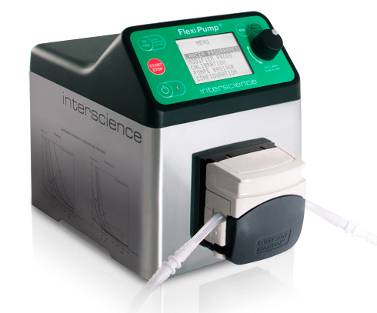
 |  | Cihazla همراه Teslim Edilecekler: |  | مشخصات فنی:
 |  | -Peristaltik Pompa سر ( Watson Marlow® ) |  | -Tek پمپ‌دار
 |  | -قابل اتوکلاو توزیع مجموعه 1 set ( iç قطر 3,2 mm ) |  | -Doz hacmi: 50 μL - 99 Lt
 |  | -برق کابل |  | -3 متفاوت توزیع Modu
 |  | -کاربرد Klavuzu |  | -نمایشگر دیجیتال, 32 Hazır Program Modu
 |  | -Stomacher کیسه‌ها ( BagPage® و BagFilter® ) |  | -فولاد ضدزنگ, Kolay Temizlenebilir
 |  | -جعبه ابعاد: 49x39x39 cm |  | -دو متفاوت Ekran Dili ( انگلیسی veya فرانسوی )
 |  | -جعبه وزن: 9 kg |  | -جریان Hızları: 1.5 ml / dak. - 1.25 Lt / dk
 |  |  |  | -Ayarlanabilir جریان سرعت ( Rpm ) : 10 - 550 rpm
 |  |  |  | -لوله قطر: 1-8 mm
 |  |  |  | -لوله Et Kalınlığı: 1,6 mm
 |  |  |  | -Opsiyonel Ayap پدال veya El تفنگ
 |  |  |  | -ابعاد: 21x16x27 cm / 5,5 kg / Kompakt
 |  |  |  | -برق: 240V / 60 Hz

 | Peristaltik Pompa, FlexiPump®; لوازم جانبی
183 | Interscience | 561 001 | El تفنگ, مکش کنترل برای |  |  | € 399.00 | عدد
184 | Interscience | 561 002 | Ayarlanabilir Kol, ارتفاع 41 cm |  |  | € 416.00 | عدد
185 | Interscience | 513 015 | کیسه پایه |  |  | € 623.00 | عدد
186 | Interscience | 513 020 | Trokar |  |  | € 213.00 | عدد
187 | Interscience | 507 008 | Ayak پدال |  |  | € 213.00 | عدد
188 | Interscience | 561 101 | سیلیکونی شلنگ Seti, ( داخلی قطر Ø 1.6 mm + GL45 پیچی درپوش + لوله وزن + Inox دهانه + Filtre ) |  |  | € 385.00 | Set
189 | Interscience | 561 102 | سیلیکونی شلنگ Seti, ( داخلی قطر Ø 3,2 mm + GL45 پیچی درپوش + لوله وزن + Inox دهانه + Filtre ) |  |  | € 385.00 | Set
190 | Interscience | 561 103 | سیلیکونی شلنگ Seti, ( داخلی قطر Ø 4,8 mm + GL45 پیچی درپوش + لوله وزن + Inox دهانه + Filtre ) |  |  | € 385.00 | Set
191 | Interscience | 561 104 | سیلیکونی شلنگ Seti, ( داخلی قطر Ø 6,4 mm + GL45 پیچی درپوش + لوله وزن + Inox دهانه + Filtre ) |  |  | € 385.00 | Set
192 | Interscience | 561 105 | سیلیکونی شلنگ Seti, ( داخلی قطر Ø 8 mm + GL45 پیچی درپوش + لوله وزن + Inox دهانه + Filtre ) |  |  | € 385.00 | Set
193 | Interscience | 561 201 | شلنگ Seti, ( داخلی قطر Ø 1.6 mm, پلاستیکی اتصال با همراه, Y نوع ) |  | 5 عدد | € 323.00 | Set
194 | Interscience | 561 202 | شلنگ Seti, ( داخلی قطر Ø 3,2 mm, پلاستیکی اتصال با همراه, Y نوع ) |  | 5 عدد | € 323.00 | Set
195 | Interscience | 562 203 | شلنگ Seti, ( داخلی قطر Ø 4,8 mm, پلاستیکی اتصال با همراه, Y نوع ) |  | 5 عدد | € 360.00 | Set
196 | Interscience | 562 204 | شلنگ Seti, ( داخلی قطر Ø 6,4 mm, پلاستیکی اتصال با همراه, Y نوع ) |  | 5 عدد | € 360.00 | Set
197 | Interscience | 562 205 | شلنگ Seti, ( داخلی قطر Ø 8 mm, پلاستیکی اتصال با همراه, Y نوع ) |  | 5 عدد | € 360.00 | Set
198 | Interscience | 561 301 | شلنگ Seti, ( Pompa در بخش ( 20 cm هرکدام ) قطر Ø 1,6 mm ) |  | 6 عدد | € 91.00 | Set
199 | Interscience | 561 302 | Pompa بخش برای سیلیکونی شلنگ Seti, Ø 3,2 mm ( هرکدام 20 cm ) |  | 6 عدد | € 91.00 | Set
200 | Interscience | 513 011 | Pompa برای سیلیکونی لوله |  | 6 عدد | € 91.00 | Set
201 | Interscience | 561 304 | شلنگ Seti, ( Pompa در بخش ( 20 cm هرکدام ) قطر Ø 6,4 mm ) |  | 6 عدد | € 91.00 | Set
202 | Interscience | 561 305 | شلنگ Seti, ( Pompa در بخش ( 20 cm هرکدام ) قطر Ø 8 mm ) |  | 6 عدد | € 91.00 | Set

 | Peristaltik Pompa, FlexiPump® Pro
203 | Interscience | 562 000 | Peristaltik Pompa, FlexiPump Pro, Programlanabilir, دوگانه Pompa, Usb خروجی | 50 ul - 99 Lt |  | € 5,109.00 | عدد
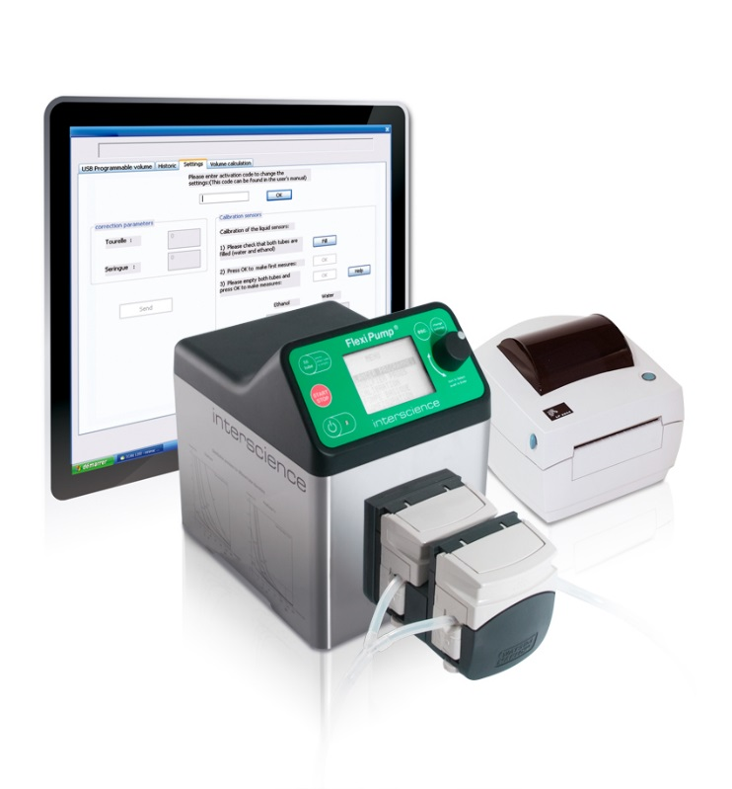
 |  | Cihazla همراه Teslim Edilecekler: |  | مشخصات فنی:
 |  | -Peristaltik Pompa سر 2‌تایی ( Watson Marlow® ) |  | -دوگانه پمپ‌دار
 |  | -قابل اتوکلاو توزیع مجموعه 1 set ( iç قطر 3,2 mm ) |  | -Doz hacmi: 50 μL - 99 Lt
 |  | -قابل اتوکلاو توزیع مجموعه 1 set ( iç قطر 6,4 mm ) |  | -3 متفاوت توزیع Modu
 |  | -برق کابل |  | -نمایشگر دیجیتال, 32 Hazır Program Modu
 |  | -کابل USB |  | -فولاد ضدزنگ, Kolay Temizlenebilir
 |  | -کاربرد Klavuzu |  | -دو متفاوت Ekran Dili ( انگلیسی veya فرانسوی )
 |  | -Stomacher کیسه‌ها ( BagPage® و BagFilter® ) |  | -جریان Hızları: 3 ml / dak. - 2,5 Lt / dk
 |  | -جعبه ابعاد: 49x39x39 cm |  | -Ayarlanabilir جریان سرعت ( Rpm ) : 10 - 550 rpm
 |  | -جعبه وزن: 9,5 kg |  | -لوله قطر: 1-8 mm
 |  |  |  | -لوله Et Kalınlığı: 1,6 mm
 |  |  |  | -Opsiyonel Ayap پدال veya El تفنگ
 |  |  |  | -Pc برای USB / چاپگر برای RS 232 خروجی
 |  |  |  | -ابعاد: 21x16x33 cm / 5,8 kg / Kompakt
 |  |  |  | -برق: 240V / 60 Hz

 | Peristaltik Pompa, FlexiPump® Pro; لوازم جانبی
204 | Interscience | 561 001 | El تفنگ, مکش کنترل برای |  |  | € 399.00 | عدد
205 | Interscience | 561 002 | Ayarlanabilir Kol, ارتفاع 41 cm |  |  | € 416.00 | عدد
206 | Interscience | 410 150 | Termal Transfer چاپگر |  |  | € 1,270.00 | عدد
207 | Interscience | 410 130 | Termal Transfer چاپگر نوار |  |  | € 60.00 | عدد
208 | Interscience | 521 012 | Termal چاپگر کاغذ, Rulo |  | 2 عدد | € 184.00 | بسته
209 | Interscience | 521 110 | Termik کاغذ, Rulo |  | 2 عدد | € 153.00 | بسته
210 | Interscience | 513 015 | کیسه پایه |  |  | € 623.00 | عدد
211 | Interscience | 513 020 | Trokar |  |  | € 213.00 | عدد
212 | Interscience | 507 008 | Ayak پدال |  |  | € 213.00 | عدد
213 | Interscience | 562 101 | سیلیکونی شلنگ Seti, ( داخلی قطر ø 1.6 mm + GL45 پیچی درپوش + لوله وزن + Inox دهانه + Filtre ) |  |  | € 407.00 | Set
214 | Interscience | 562 102 | سیلیکونی شلنگ Seti, ( داخلی قطر ø 3,2 mm + GL45 پیچی درپوش + لوله وزن + Inox دهانه + Filtre ) |  |  | € 416.00 | Set
215 | Interscience | 562 103 | سیلیکونی شلنگ Seti, ( داخلی قطر ø 4,8 mm + GL45 پیچی درپوش + لوله وزن + Inox دهانه + Filtre ) |  |  | € 416.00 | Set
216 | Interscience | 562 104 | سیلیکونی شلنگ Seti, ( داخلی قطر ø 6,4 mm + GL45 پیچی درپوش + لوله وزن + Inox دهانه + Filtre ) |  |  | € 416.00 | Set
217 | Interscience | 562 105 | سیلیکونی شلنگ Seti, ( داخلی قطر ø 8 mm + GL45 پیچی درپوش + لوله وزن + Inox دهانه + Filtre ) |  |  | € 416.00 | Set
218 | Interscience | 562 201 | شلنگ Seti, ( داخلی قطر ø 1.6 mm, پلاستیکی اتصال با همراه, Y نوع ) |  | 5 عدد | € 360.00 | Set
219 | Interscience | 562 202 | شلنگ Seti, ( داخلی قطر ø 3,2 mm, پلاستیکی اتصال با همراه, Y نوع ) |  | 5 عدد | € 360.00 | Set
220 | Interscience | 562 203 | شلنگ Seti, ( داخلی قطر ø 4,8 mm, پلاستیکی اتصال با همراه, Y نوع ) |  | 5 عدد | € 360.00 | Set
221 | Interscience | 562 204 | شلنگ Seti, ( داخلی قطر ø 6,4 mm, پلاستیکی اتصال با همراه, Y نوع ) |  | 5 عدد | € 360.00 | Set
222 | Interscience | 562 205 | شلنگ Seti, ( داخلی قطر ø 8 mm, پلاستیکی اتصال با همراه, Y نوع ) |  | 5 عدد | € 360.00 | Set
223 | Interscience | 561 301 | شلنگ Seti, ( Pompa در بخش ( 20 cm هرکدام ) قطر Ø 1,6 mm ) |  | 6 عدد | € 91.00 | Set
224 | Interscience | 561 302 | Pompa بخش برای سیلیکونی شلنگ Seti, Ø 3,2 mm ( هرکدام 20 cm ) |  | 6 عدد | € 91.00 | Set
225 | Interscience | 513 011 | Pompa برای سیلیکونی لوله |  | 6 عدد | € 91.00 | Set
226 | Interscience | 561 304 | شلنگ Seti, ( Pompa در بخش ( 20 cm هرکدام ) قطر Ø 6,4 mm ) |  | 6 عدد | € 91.00 | Set
227 | Interscience | 561 305 | شلنگ Seti, ( Pompa در بخش ( 20 cm هرکدام ) قطر Ø 8 mm ) |  | 6 عدد | € 91.00 | Set

 | خودکار پتری پرکن دستگاه, EasySpiral®
228 | Interscience | 412 000 | خودکار پتری پرکن دستگاه, EasySpiral, 90 mm Petriler برای | 50-100 ul | 1 | قیمت استعلام شود | عدد
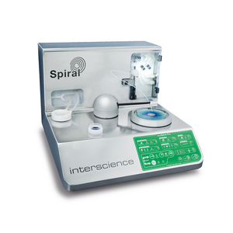
 |  | Cihazla همراه Teslim Edilecekler: |  | مشخصات فنی:
 |  | -Numune ظرف, استریل, 1000 عدد |  | -کامل خودکار: Dezenfeksiyon, نمونه Alma و Kaplama
 |  | -Testler برای آبی رنگ‌شده بطری |  | -Patentli چرخان Kol
 |  | -Enzim Temizlemek برای Deterjan |  | -Patentli Prob Dezenfeksiyon سیستم: داخلی و بیرونی حمل
 |  | -Otoklav بطری کانکتورها 3 Set |  | -Dezenfeksiyon مایع کمبود ایمنی تشخیص
 |  | -Otoklav بطری کانکتورها جفت 1 Set ( بطری شامل نیست ) |  | -از پیش تنظیم‌شده Kaplama Hacimleri: 50 و 100 ul
 |  | -Spiral® شمارش شبکه: 90 mm |  | -کامل چرخش مدت: 25 sn. - توزیع مدت: 8 sn.
 |  | -Test برای Konteyner پایه |  | -Plaka قطر: 90 mm
 |  | -برق کابل |  | -Kompakt, فولاد ضدزنگ
 |  | -کاربرد Klavuzu |  | -برق: 240V / 60 Hz
 |  |  |  | -محصول ابعاد و وزن: 29x41x38 cm / 15,3 kg
 |  |  |  | -جعبه ابعاد و وزن: 60x50x55 cm / 25 kg

 | خودکار پتری پرکن دستگاه, EasySpiral®; لوازم جانبی
229 | Interscience | 413 001 | دستگاه حفاظت, باز Havada به‌آسانی کارکردن برای |  |  | قیمت استعلام شود | عدد
230 | Interscience | 415 100 | بشر 5 ml, استریل |  | 1000 عدد | قیمت استعلام شود | بسته
231 | Interscience | 413 014 | Harita Kareleri شمارشگر, 90 mm پتری برای |  |  | قیمت استعلام شود | عدد
232 | Interscience | 413 002 | بطری 2 Lt, قابل اتوکلاو |  | 3 عدد | قیمت استعلام شود | بسته
233 | Interscience | 413 003 | شلنگ Seti, قابل اتوکلاو, GL45 برای مناسب |  |  | قیمت استعلام شود | عدد
234 | Interscience | 414 004 | اتصال Seti جفت GL 45; Deterjan با Temizlik برای, قابل اتوکلاو |  |  | قیمت استعلام شود | عدد
235 | Interscience | 413 029 | Emzim Temizleme شوینده |  | 300 Gr | قیمت استعلام شود | بسته
236 | Interscience | 415 530 | آبی Boya Test برای | 125 ml |  | قیمت استعلام شود | عدد
237 | Interscience | 413 016 | Destekleyici, Eppendorf Numune 0,5 ml برای |  |  | قیمت استعلام شود | عدد
238 | Interscience | 413 017 | Destekleyici, Eppendorf Numune 1,5 ml و 2 ml برای |  |  | قیمت استعلام شود | عدد
239 | Interscience | 413 018 | Destekleyici, Dilucup Numune برای |  |  | قیمت استعلام شود | عدد
240 | Interscience | 413 019 | Multi آداپتور, 90 - 150 mm پتری برای |  |  | قیمت استعلام شود | عدد

 | خودکار پتری پرکن دستگاه, EasySpiral®; یدکی قطعات
241 | Interscience | 414 001 | Prob Kiti; یدکی Prob و کانکتورها |  |  | قیمت استعلام شود | Set
242 | Interscience | 413 004 | سرنگ | 1000 ul |  | قیمت استعلام شود | عدد
243 | Interscience | 413 005 | Micro پمپ خلأ |  |  | قیمت استعلام شود | عدد
244 | Interscience | 413 006 | سیلیکونی لوله Seti |  |  | قیمت استعلام شود | عدد
245 | Interscience | 414 003 | کیت نگهداری ( Prob, سرنگ, سیلیکونی لوله, روغن, pompa برای 10 tane filtre ) |  |  | قیمت استعلام شود | Set
246 | Interscience | 413 009 | Filtre, Pompa برای |  | 2 عدد | قیمت استعلام شود | بسته

 | خودکار پتری پرکن دستگاه, EasySpiral®Pro
247 | Interscience | 413 000 | خودکار پتری پرکن دستگاه, EasySpiral Pro, 90 و 150 mm Petriler برای, Usb خروجی | 50-100-200 ul | 1 | قیمت استعلام شود | عدد
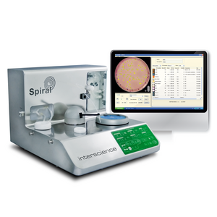
 |  | Cihazla همراه Teslim Edilecekler: |  | مشخصات فنی:
 |  | -Numune ظرف, استریل, 1000 عدد |  | -کامل خودکار: Dezenfeksiyon, نمونه Alma و Kaplama
 |  | -Testler برای آبی رنگ‌شده بطری |  | -Patentli چرخان Kol
 |  | -Enzim Temizlemek برای Deterjan |  | -Patentli Prob Dezenfeksiyon سیستم: داخلی و بیرونی حمل
 |  | -Otoklav بطری کانکتورها 3 Set |  | -Dezenfeksiyon مایع کمبود ایمنی تشخیص
 |  | -Otoklav بطری کانکتورها جفت 1 Set ( بطری شامل نیست ) |  | -از پیش تنظیم‌شده Kaplama Hacimleri: 50, 100 و 200 ul
 |  | -Spiral® شمارش شبکه: 90 mm و 150 mm |  | -USB Yoluyla Programlanabilir Hacimler: 10 - 1000 μL
 |  | -آداپتور 150 mm پتری برای |  | -قابلیت ردیابی: Excel
 |  | -Software |  | -Kaplama Modlar: Eksponansiyal, گرد و ثابت
 |  | -کابل USB |  | -کامل چرخش مدت: 25 sn. - توزیع مدت: 8 sn.
 |  | -Test برای Konteyner پایه |  | -CFU/mL Belirleme: 30 - 1 x 107 CFU/mL
 |  | -برق کابل |  | -Plaka قطر: 90 mm و 150 mm
 |  | -کاربرد Klavuzu |  | -Kompakt, فولاد ضدزنگ
 |  |  |  | -برق: 240V / 60 Hz
 |  |  |  | -محصول ابعاد و وزن: 29x41x38 cm / 15,3 kg
 |  |  |  | -جعبه ابعاد و وزن: 60x50x55 cm / 25 kg

 | خودکار پتری پرکن دستگاه, EasySpiral®Pro; لوازم جانبی
248 | Interscience | 413 001 | دستگاه حفاظت, باز Havada به‌آسانی کارکردن برای |  |  | قیمت استعلام شود | عدد
249 | Interscience | 415 100 | بشر 5 ml, استریل |  | 1000 عدد | قیمت استعلام شود | بسته
250 | Interscience | 413 014 | Harita Kareleri شمارشگر, 90 mm پتری برای |  |  | قیمت استعلام شود | عدد
251 | Interscience | 413 015 | Harita Kareleri شمارشگر, 150 mm پتری برای |  |  | قیمت استعلام شود | عدد
252 | Interscience | 413 002 | بطری 2 Lt, قابل اتوکلاو |  | 3 عدد | قیمت استعلام شود | بسته
253 | Interscience | 413 003 | شلنگ Seti, قابل اتوکلاو, GL45 برای مناسب |  |  | قیمت استعلام شود | عدد
254 | Interscience | 414 004 | اتصال Seti جفت GL 45; Deterjan با Temizlik برای, قابل اتوکلاو |  |  | قیمت استعلام شود | عدد
255 | Interscience | 522 000 | Barkod Okuyucu |  |  | قیمت استعلام شود | عدد
256 | Interscience | 413 029 | Emzim Temizleme شوینده |  | 300 Gr | قیمت استعلام شود | بسته
257 | Interscience | 415 530 | آبی Boya Test برای | 125 ml |  | قیمت استعلام شود | عدد
258 | Interscience | 413 016 | Destekleyici, Eppendorf Numune 0,5 ml برای |  |  | قیمت استعلام شود | عدد
259 | Interscience | 413 017 | Destekleyici, Eppendorf Numune 1,5 ml و 2 ml برای |  |  | قیمت استعلام شود | عدد
260 | Interscience | 413 018 | Destekleyici, Dilucup Numune برای |  |  | قیمت استعلام شود | عدد
261 | Interscience | 413 019 | Multi آداپتور, 90 - 150 mm پتری برای |  |  | قیمت استعلام شود | عدد
262 | Interscience | 410 100 | Datalink ™ Paketi: CD Yazılımını, Termal چاپگر, Datamatrix Barkod Okuyucu و 2x2500 Etiketleri |  |  | قیمت استعلام شود | Set
263 | Interscience | 410 130 | Termal Transfer چاپگر نوار |  |  | قیمت استعلام شود | عدد
264 | Interscience | 410 120 | چاپگر برای Etiketler: 2 Rulo x 2500 عدد ( Ebat: 45x10 mm ) |  |  | قیمت استعلام شود | عدد

 | خودکار پتری پرکن دستگاه, EasySpiral®Pro; یدکی قطعات
265 | Interscience | 414 001 | Prob Kiti; یدکی Prob و کانکتورها |  |  | قیمت استعلام شود | Set
266 | Interscience | 413 004 | سرنگ | 1000 ul |  | قیمت استعلام شود | عدد
267 | Interscience | 413 005 | Micro پمپ خلأ |  |  | قیمت استعلام شود | عدد
268 | Interscience | 413 006 | سیلیکونی لوله Seti |  |  | قیمت استعلام شود | عدد
269 | Interscience | 414 003 | کیت نگهداری ( Prob, سرنگ, سیلیکونی لوله, روغن, pompa برای 10 tane filtre ) |  |  | قیمت استعلام شود | Set
270 | Interscience | 413 009 | Filtre, Pompa برای |  | 2 عدد | قیمت استعلام شود | بسته

 | خودکار پتری پرکن دستگاه, EasySpiral®Dilute
271 | Interscience | 414 000 | خودکار پتری پرکن دستگاه, EasySpiral Dilute, 55 - 90 و 150 mm Petriler برای, Usb خروجی | 50-100-200 ul |  | قیمت استعلام شود | عدد

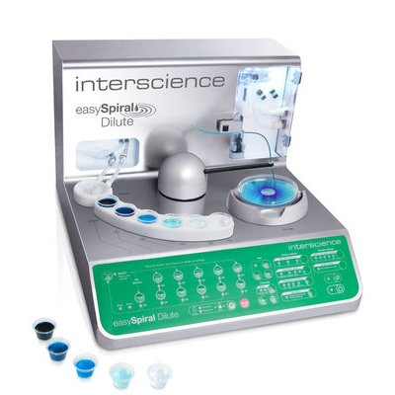
 |  | Cihazla همراه Teslim Edilecekler: |  | مشخصات فنی:
 |  | -Numune ظرف, استریل, 1000 عدد |  | -کامل خودکار: Dezenfeksiyon, نمونه Alma و Kaplama
 |  | -Testler برای آبی رنگ‌شده بطری |  | -Patentli چرخان Kol
 |  | -Enzim Temizlemek برای Deterjan |  | -Patentli خودکار رقیق‌سازی
 |  | -Otoklav بطری کانکتورها 3 Set |  | -Patentli Prob Dezenfeksiyon سیستم: داخلی و بیرونی حمل
 |  | -Otoklav بطری کانکتورها جفت 1 Set ( بطری شامل نیست ) |  | -Patentli Daire Modu
 |  | -Spiral® شمارش شبکه: 90 mm و 150 mm |  | -Dezenfeksiyon مایع کمبود ایمنی تشخیص
 |  | -آداپتور: 55 mm, 90 mm و 150 mm پتری برای |  | -Sıvıların Temizlenmesi: 600 dezenfeksiyon ( 2 Lt بطری با )
 |  | -Software |  | -از پیش تنظیم‌شده Kaplama Hacimleri: 50, 100 و 200 ul
 |  | -کابل USB |  | -USB Yoluyla Programlanabilir Hacimler: 10 - 1000 μL
 |  | -Test برای Konteyner پایه |  | -قابلیت ردیابی: Excel
 |  | -برق کابل |  | -Software با قابلیت ردیابی سیستم
 |  | -کاربرد Klavuzu |  | -4 Kaplama Modu: یکسان پتری Kutusu با 3 İla 6 رقیق‌سازی
 |  |  |  | -کامل چرخش مدت: 25 sn. - توزیع مدت: 8 sn.
 |  |  |  | -سریع: Dezenfektasyon, 5 رقیق‌سازی و 1 Kaplama 133 sn’de
 |  |  |  | -CFU/mL Belirleme: 30 - 1 x 107 CFU/mL
 |  |  |  | -Plaka قطر: 55 mm, 90 mm و 150 mm
 |  |  |  | -Kompakt, فولاد ضدزنگ
 |  |  |  | -برق: 240V / 60 Hz
 |  |  |  | -محصول ابعاد و وزن: 29x41x38 cm / 15,6 kg
 |  |  |  | -جعبه ابعاد و وزن: 60x50x55 cm / 25 kg

 | خودکار پتری پرکن دستگاه, EasySpiral®Dilute; لوازم جانبی
272 | Interscience | 413 001 | دستگاه حفاظت, باز Havada به‌آسانی کارکردن برای |  |  | قیمت استعلام شود | عدد
273 | Interscience | 415 100 | بشر 5 ml, استریل |  | 1000 عدد | قیمت استعلام شود | بسته
274 | Interscience | 413 014 | Harita Kareleri شمارشگر, 90 mm پتری برای |  |  | قیمت استعلام شود | عدد
275 | Interscience | 413 015 | Harita Kareleri شمارشگر, 150 mm پتری برای |  |  | قیمت استعلام شود | عدد
276 | Interscience | 413 026 | 90 mm پتری برای رقیق‌سازی و Sayma شبکه |  |  | قیمت استعلام شود | عدد
277 | Interscience | 413 027 | 150 mm پتری برای رقیق‌سازی و Sayma شبکه |  |  | قیمت استعلام شود | عدد
278 | Interscience | 413 002 | بطری 2 Lt, قابل اتوکلاو |  | 3 عدد | قیمت استعلام شود | بسته
279 | Interscience | 414 004 | اتصال Seti جفت GL 45; Deterjan با Temizlik برای, قابل اتوکلاو |  |  | قیمت استعلام شود | عدد
280 | Interscience | 413 003 | شلنگ Seti, قابل اتوکلاو, GL45 برای مناسب |  |  | قیمت استعلام شود | عدد
281 | Interscience | 414 002 | رقیق‌سازی برای Eppendorf نگهدارنده 1,5 ml |  |  | قیمت استعلام شود | عدد
282 | Interscience | 522 000 | Barkod Okuyucu |  |  | قیمت استعلام شود | عدد
283 | Interscience | 413 029 | Emzim Temizleme شوینده |  | 300 Gr | قیمت استعلام شود | بسته
284 | Interscience | 415 530 | آبی Boya Test برای | 125 ml |  | قیمت استعلام شود | عدد
285 | Interscience | 413 019 | Multi آداپتور, 90 - 150 mm پتری برای |  |  | قیمت استعلام شود | عدد
286 | Interscience | 410 100 | Datalink ™ Paketi: CD Yazılımını, Termal چاپگر, Datamatrix Barkod Okuyucu و 2x2500 Etiketleri |  |  | قیمت استعلام شود | Set
287 | Interscience | 410 130 | Termal Transfer چاپگر نوار |  |  | قیمت استعلام شود | عدد
288 | Interscience | 410 120 | چاپگر برای Etiketler: 2 Rulo x 2500 عدد ( Ebat: 45x10 mm ) |  |  | قیمت استعلام شود | عدد

 | خودکار پتری پرکن دستگاه, EasySpiral®Dilute; یدکی قطعات
289 | Interscience | 414 001 | Prob Kiti; یدکی Prob و کانکتورها |  |  | € 0.00 | Set
290 | Interscience | 413 004 | سرنگ | 1000 ul |  | € 0.00 | عدد
291 | Interscience | 413 005 | Micro پمپ خلأ |  |  | € 0.00 | عدد
292 | Interscience | 413 006 | سیلیکونی لوله Seti |  |  | € 0.00 | عدد
293 | Interscience | 414 003 | کیت نگهداری ( Prob, سرنگ, سیلیکونی لوله, روغن, pompa برای 10 tane filtre ) |  |  | € 0.00 | Set
294 | Interscience | 413 009 | Filtre, Pompa برای |  | 2 عدد | € 0.00 | بسته

 | Koloni شمارشگر دستی, Scan® 100
295 | Interscience | 435 000 | Koloni شمارشگر دستی, Scan 100, Dokunmatk سطح, 55-65-90 و 150 mm Petriler برای, Usb خروجی, شیشه‌ای Kol شامل | از تولید Kalkmıştır Son stoklar |  | € 2,615.00 | عدد
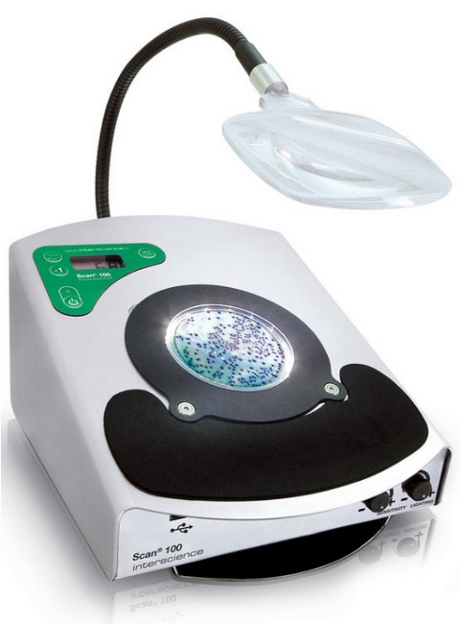
 |  | Cihazla همراه Teslim Edilecekler: |  | مشخصات فنی:
 |  | -آداپتور 90 mm پتری برای |  | -بلند با عمر روشنایی نمایشگر LED ( تاریک alan teknolojisi )
 |  | -سفید Zemin نورپردازی |  | -USB Veri انتقال ( Word, Excel, Not Defteri ...)
 |  | -Saymak برای مشکی Kalem |  | -فولاد ضدزنگ, Kompakt ( 25 cm به عرض )
 |  | -کابل USB |  | -پتری ابعاد Ø: 55, 65, 90 و 150 mm
 |  | -برق کابل |  | -چند Fonksiyonlu نمایشگر دیجیتال
 |  | -کاربرد Klavuzu |  | -شمارش محدوده: 0-1999 UFC
 |  |  |  | -حجم قابل تنظیم شمارش Sinyali
 |  |  |  | -Ayarlanabilir فشار Hassasiyeti
 |  |  |  | -Ayarlanabilir LED روشنایی
 |  |  |  | -Herhangi Bir Kalem با de قابل استفاده
 |  |  |  | -برق: 220V / 50 Hz
 |  |  |  | -محصول ابعاد و وزن: 31x25x17 cm / 5,2 kg
 |  |  |  | -جعبه ابعاد و وزن: 49x39x39 cm / 8 kg

 | Koloni شمارشگر دستی, Scan® 100; لوازم جانبی
296 | Interscience | 435 001 | Teleskopik شیشه‌ای Kol |  |  | € 410.00 | عدد
297 | Interscience | 435 002 | Multi آداپتور |  |  | € 348.00 | عدد
298 | Interscience | 435 010 | Transparan و سفید Klavuz, پتری Kutusundan Saymak برای | 90 mm / 150 mm |  | € 184.00 | Set
299 | Interscience | 435 030 | Transparan و سفید Klavuz, 90 mm پتری برای |  |  | € 184.00 | Set
300 | Interscience | 435 035 | Transparan و سفید Klavuz, 150 mm پتری برای |  |  | € 184.00 | Set
301 | Interscience | 435 037 | Transparan و سفید Klavuz, 90 mm و 150 mm پتری برای |  |  | € 184.00 | Set
302 | Interscience | 435 020 | Wolffhuegel, Transparan و سفید Klavuz |  |  | € 184.00 | Set

 | Koloni شمارشگر دستی, Scan® 50
303 | Interscience | 435 050 | Koloni شمارشگر دستی, Scan 50 Dokunmatk سطح, 55-90 mm Petriler برای, Usb خروجی, شیشه‌ای Kol شامل |  |  | € 1,659.00 | عدد

 |  | Cihazla همراه Teslim Edilecekler: |  | مشخصات فنی:
 |  |  |  | -بلند با عمر روشنایی نمایشگر LED ( تاریک alan teknolojisi )
 |  | -سفید Zemin نورپردازی |  | -USB Veri انتقال ( Word, Excel, Not Defteri ...)
 |  | -Saymak برای مشکی Kalem |  | -فولاد ضدزنگ, Kompakt ( 25 cm به عرض )
 |  | -کابل USB |  | -پتری ابعاد Ø: 55, 65, 90 mm
 |  | -برق کابل |  | -چند Fonksiyonlu نمایشگر دیجیتال
 |  | -کاربرد Klavuzu |  | -شمارش محدوده: 0-1999 UFC
 |  |  |  | -حجم قابل تنظیم شمارش Sinyali
 |  |  |  | -Ayarlanabilir فشار Hassasiyeti
 |  |  |  | -Ayarlanabilir LED روشنایی
 |  |  |  | -Herhangi Bir Kalem با de قابل استفاده
 |  |  |  | -برق: 220V / 50 Hz
 |  |  |  | -محصول ابعاد و وزن: 27,3x29,5x15,1cm / 4,05 kg
 |  |  |  | -جعبه ابعاد و وزن: 35x45x40cm / 6.40 kg

 | Koloni شمارشگر دستی, Scan® 50 pro
304 | Interscience | 435 055 | Koloni شمارشگر دستی, Scan 50 pro Dokunmatk سطح, 55-90 mm Petriler برای, Usb خروجی, شیشه‌ای Kol شامل |  |  | € 2,153.00 | عدد

 |  | Cihazla همراه Teslim Edilecekler: |  | مشخصات فنی:
 |  | -Kulaklık |  | -بلند با عمر روشنایی نمایشگر LED ( تاریک alan teknolojisi )
 |  | -سفید Zemin نورپردازی |  | -USB Veri انتقال ( Word, Excel, Not Defteri ...)
 |  | -Saymak برای مشکی Kalem |  | -فولاد ضدزنگ, Kompakt ( 25 cm به عرض )
 |  | -کابل USB |  | -پتری ابعاد Ø: 55, 65, 90 mm
 |  | -برق کابل |  | -چند Fonksiyonlu نمایشگر دیجیتال
 |  | -کاربرد Klavuzu |  | -شمارش محدوده: 0-1999 UFC
 |  |  |  | -حجم قابل تنظیم شمارش Sinyali
 |  |  |  | -Ayarlanabilir فشار Hassasiyeti
 |  |  |  | -Ayarlanabilir LED روشنایی
 |  |  |  | -Herhangi Bir Kalem با de قابل استفاده
 |  |  |  | -برق: 220V / 50 Hz
 |  |  |  | -محصول ابعاد و وزن: 27,3x29,5x15,1cm / 4,05 kg
 |  |  |  | -جعبه ابعاد و وزن: 35x45x40cm / 6.40 kg

 | Koloni شمارشگر دستی, Scan® 50 و Scan 50 pro; لوازم جانبی
305 | Interscience | 435 001 | Teleskopik شیشه‌ای Kol |  |  | € 410.00 | عدد
306 | Interscience | 435 052 | Scan 50/Scan 50 Pro برای kulak |  |  | € 97.00 | عدد
307 | Interscience | 435 702 | Optik temizleyici + 50 mendil seti |  |  | € 107.00 | Set
308 | Interscience | 435 025 | Wolffhuegel, Transparan و سفید Klavuz Scan 50 /Scan 50 pro برای |  |  | € 162.00 | Set
309 | Interscience | 435 036 | Scan 50/Scan 50 Pro برای Spiral klavuz seti Ø 90 |  |  | € 162.00 | Set
310 | Interscience | 435 038 | Scan 50/Scan 50 Pro برای daire شمارش plakası(90 mm) |  |  | € 162.00 | Set
311 | Interscience | 435 051 | Petrifilm™/Media Pads™/Compact Dry™ for Scan 50/Scan 50 Pro آداپتور |  |  | € 307.00 | Set

 | Koloni شمارشگر دستی, Scan® 300
312 | Interscience | 436 300 | Koloni شمارشگر خودکار, Scan 300, CCD رنگی Kamera, 7 Kat بزرگ‌نمایی, Usb خروجی | 1280 X 1024 pixel |  | قیمت isteyiniz | عدد
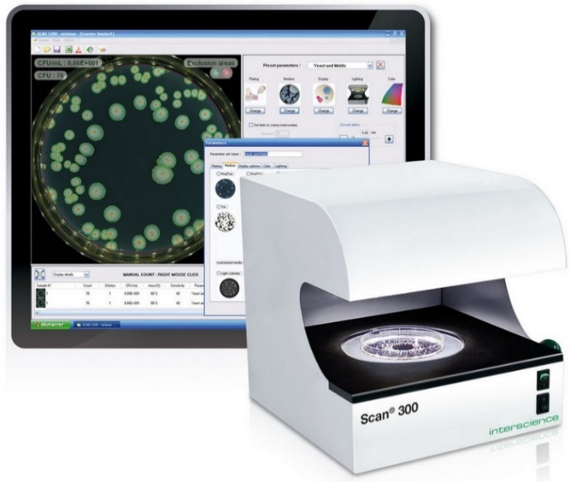
 |  | Cihazla همراه Teslim Edilecekler: |  | مشخصات فنی:
 |  | -USB ورودی |  | -بلند با عمر روشنایی نمایشگر LED ( تاریک alan teknolojisi )
 |  | -Software |  | -CMOS رنگی Kamera, Lens M12, 1 Megapiksel
 |  | -تأیید Petrisi 3 عدد |  | -Scan® 300 Software;Windows 8, 7, Vista با Uyumlu
 |  | -برق کابل |  | -متفاوت Dillerde امکان استفاده گزینه ( انگلیسی, فرانسوی, Almanca,
 |  | -کاربرد Klavuzu |  | Japonca, چینی, اسپانیایی, روسی )
 |  |  |  | -LIMS و Barkod اتصال امکان
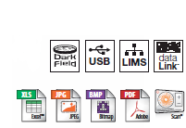
 |  |  |  | -فولاد ضدزنگ, Kompakt ( 24 cm به عرض )
 |  |  |  | -برق: 220V / 50 Hz
 |  |  |  | -محصول ابعاد و وزن: 25x20x25 cm / 6,6 kg
 |  |  |  | -جعبه ابعاد و وزن: 40x40x50 cm / 10 kg

 |  |  |  | PC Min. Gereksinimleri: Intel ( توصیه می‌شود ) 2 GHz و 2 Gb RAM

 | Koloni شمارشگر دستی, Scan® 300; لوازم جانبی
313 | Interscience | 436 005 | آداپتور, 55 mm پتری برای |  |  | قیمت isteyiniz | عدد
314 | Interscience | 522 000 | Barkod Okuyucu |  |  | قیمت isteyiniz | عدد

 | Koloni شمارشگر دستی, Scan® 500
315 | Interscience | 436 000 | Koloni شمارشگر خودکار, Scan 500, CCD رنگی Kamera, 7 Kat بزرگ‌نمایی, Usb خروجی | 1280 X 1024 pixel |  | قیمت isteyiniz | عدد
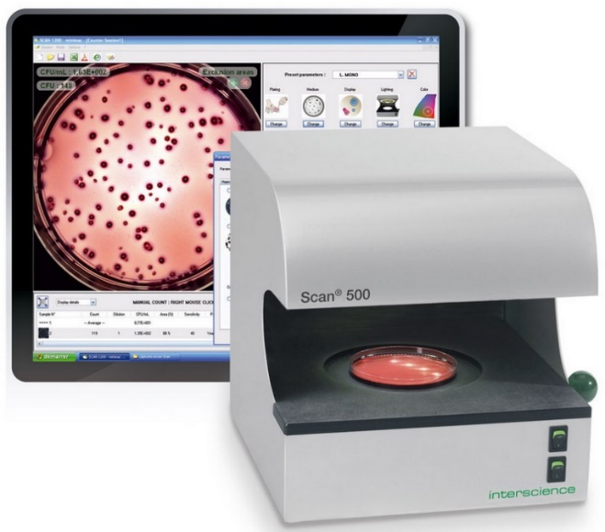
 |  | Cihazla همراه Teslim Edilecekler: |  | مشخصات فنی:
 |  | -USB ورودی |  | -بلند با عمر روشنایی نمایشگر LED ( تاریک alan teknolojisi )
 |  | -Software |  | -CMOS رنگی Kamera, Lens M12, 1 Megapiksel
 |  | -تأیید Petrisi 3 عدد |  | -Scan® 300 Software;Windows 8, 7, Vista با Uyumlu
 |  | -برق کابل |  | -متفاوت Dillerde امکان استفاده گزینه ( انگلیسی, فرانسوی, Almanca,
 |  | -کاربرد Klavuzu |  | Japonca, چینی, اسپانیایی, روسی )
 |  |  |  | -LIMS و Barkod اتصال امکان
 |  |  |  | -فولاد ضدزنگ, Kompakt ( 24 cm به عرض )
 |  |  |  | -برق: 220V / 50 Hz
 |  |  |  | -محصول ابعاد و وزن: 25x24x25 cm / 6,6 kg
 |  |  |  | -جعبه ابعاد و وزن: 40x40x50 cm / 10 kg

 |  |  |  | PC Min. Gereksinimleri: Intel ( توصیه می‌شود ) 2 GHz و 2 Gb RAM

 | Koloni شمارشگر دستی, Scan® 500; لوازم جانبی
316 | Interscience | 436 005 | آداپتور, 55 mm پتری برای |  |  | قیمت isteyiniz | عدد
317 | Interscience | 522 000 | Barkod Okuyucu |  |  | قیمت isteyiniz | عدد

 | Koloni شمارشگر دستی, Scan® 1200
318 | Interscience | 437 000 | Koloni شمارشگر خودکار, Scan 1200, HD و CCD رنگی Kamera, 28 Kat بزرگ‌نمایی, Usb خروجی | 1280 X 1024 pixel |  | قیمت isteyiniz | عدد
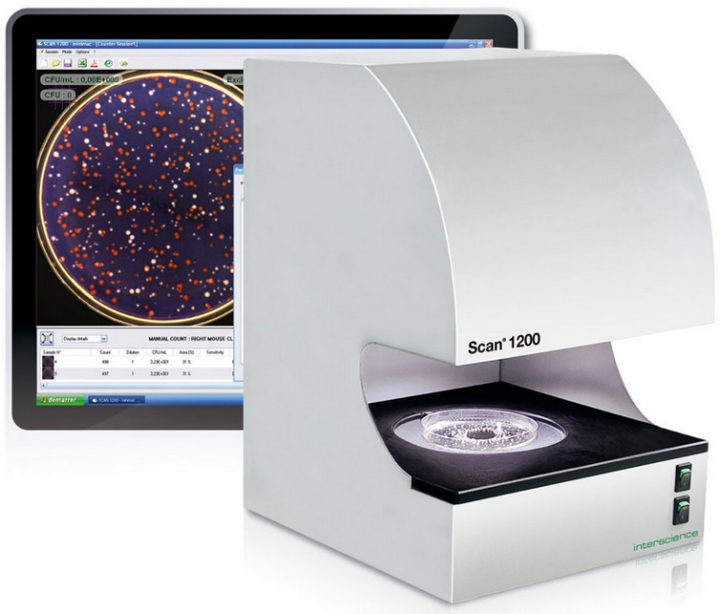
 |  | Cihazla همراه Teslim Edilecekler: |  | مشخصات فنی:
 |  | -USB ورودی |  | -بلند با عمر روشنایی نمایشگر LED ( تاریک alan teknolojisi )
 |  | -Software |  | -HD CCD رنگی Kamera, HD Japon Lens, 1,2 Megapiksel
 |  | -تأیید Petrisi 3 عدد |  | -خودکار Arka Plan و روشنایی کنترل
 |  | -برق کابل |  | -Scan® 1200 Software;Windows 8, 7, Vista با Uyumlu
 |  | -کاربرد Klavuzu |  | -متفاوت Dillerde امکان استفاده گزینه ( انگلیسی, فرانسوی, Almanca,
 |  |  |  | Japonca, چینی, اسپانیایی, روسی )
 |  |  |  | -LIMS و Barkod اتصال امکان
 |  |  |  | -فولاد ضدزنگ, Kompakt ( 27 cm به عرض )
 |  |  |  | -برق: 220V / 50 Hz
 |  |  |  | -محصول ابعاد و وزن: 27x27x38 cm / 8,7 kg
 |  |  |  | -جعبه ابعاد و وزن: 39x36x54 cm / 12 kg

 |  |  |  | PC Min. Gereksinimleri: Intel ( توصیه می‌شود ) 2 GHz و 3 Gb RAM

 | Koloni شمارشگر دستی, Scan® 1200; لوازم جانبی
319 | Interscience | 437 001 | Sanita-Kun / RIDA / Neofilm آداپتور |  |  | قیمت isteyiniz | Set
320 | Interscience | 437 002 | Petrifilm آداپتور |  |  | قیمت isteyiniz | Set
321 | Interscience | 437 004 | Compact DryTM آداپتور |  |  | قیمت isteyiniz | Set
322 | Interscience | 436 005 | آداپتور, 55 mm پتری برای |  |  | قیمت isteyiniz | عدد
323 | Interscience | 522 000 | Barkod Okuyucu |  |  | قیمت isteyiniz | عدد

 | Koloni شمارشگر Ultra HD خودکار, Scan® 4000
324 | Interscience | 438 000 | Ultra HD Koloni شمارشگر خودکار, Scan 4000, Ultra HD CCD رنگی 5 Megapiksel Kamera, 64 Kat بزرگ‌نمایی | 1280 X 1024 pixel |  | قیمت isteyiniz | عدد
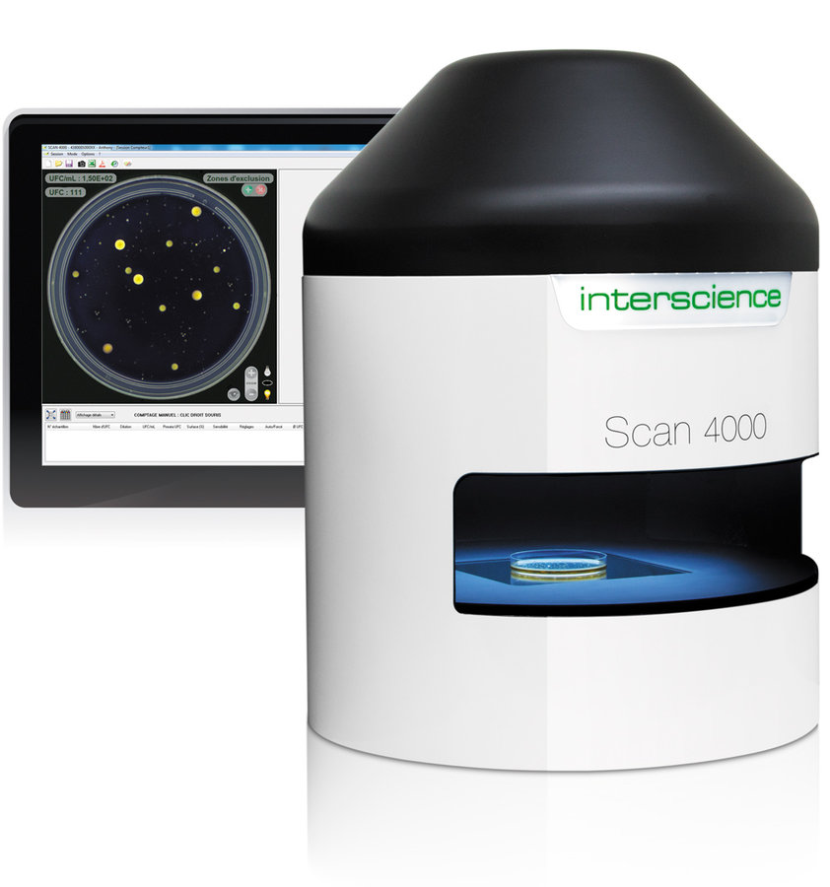
 |  | Cihazla همراه Teslim Edilecekler: |  | مشخصات فنی:
 |  | -Scan® 4000 Software CD-Rom |  | -سفید LED Kubbe نورپردازی
 |  | -USB ورودی / برق Kalbosu |  | -Ultra HD CCD رنگی Kamera, Ultra HD Japon Lens, 5 Megapiksel
 |  | -Kontrol Petrisi 3 عدد |  | -USB Bağlantısı
 |  | -سریع کاربرد Klavuzu |  | -150 mm'ye تا Yuvarlak پتری Kutusu
 |  | -کاربرد Klavuzu |  | -120 mm'ye تا Kare پتری Kutusu
 |  |  |  | -خودکار Arka Plan و روشنایی کنترل
 |  |  |  | -Scan® 4000 Software;Windows 8, و 7 با Uyumlu
 |  |  |  | -متفاوت Dillerde امکان استفاده گزینه ( انگلیسی, فرانسوی, Almanca,
 |  |  |  | Japonca, چینی, اسپانیایی, روسی )
 |  |  |  | -LIMS و Barkod اتصال امکان
 |  |  |  | -فولاد ضدزنگ, Kompakt
 |  |  |  | -برق: 220V / 50 Hz
 |  |  |  | -محصول ابعاد و وزن: 47x77x64 cm / 25 kg
 |  |  |  | -جعبه ابعاد و وزن: 63x60x80 cm / 32 kg

 |  |  |  | PC Min. Gereksinimleri: Quad Core, Intel i5, i7, AMD FX 6000 veya
 |  |  |  | بالایی modelleri و 3 Gb RAM

 | Koloni شمارشگر Ultra HD خودکار, Scan® 4000; لوازم جانبی
325 | Interscience | 522 000 | Barkod Okuyucu |  |  | قیمت isteyiniz | عدد

Labsolute
آزمیران | AZMIRAN — لیست قیمت محصولات 2026

Labsolute - تجهیزات انتقال مایع

www.azmiran.com | 09125344368 | تهران، نواب، نبش کمیل، مرکز خرید تجهیزات پزشکی ایران، طبقه دوم، واحد ۲۱۸

ردیف | برند | کد محصول | نام و شرح محصول | مشخصات | قیمت به یورو (€) | واحد فروش
 | Dispenser
1 | Labsolute | 7695540 | دیسپنسر با حجم قابل تنظیم, شیردار | 0,25 - 2,5 ml | € 275.00 | عدد
2 | Labsolute | 7695541 | دیسپنسر با حجم قابل تنظیم, شیردار | 0,5 -5ml | € 275.00 | عدد
3 | Labsolute | 7695542 | دیسپنسر با حجم قابل تنظیم, شیردار | 1 - 10 ml | € 275.00 | عدد
4 | Labsolute | 7695543 | دیسپنسر با حجم قابل تنظیم, شیردار | 2,5 - 30 ml | € 345.00 | عدد
5 | Labsolute | 7695544 | دیسپنسر با حجم قابل تنظیم, شیردار | 5 - 60 ml | € 345.00 | عدد
6 | Labsolute | 7695545 | دیسپنسر با حجم قابل تنظیم, شیردار | 10 - 100 ml | € 415.00 | عدد

 |  | مشخصات فنی:
 |  | مایع با temas eden تمام parçalar PTFE, FEP veya
 |  | شیشه بوروسیلیکات olduğundan maksimum kimyasal dayanımı
 |  | garanti edilir.ISO 8655 standardına مناسب به‌صورت kalibre edilirler و
 |  | bireysel kalibrasyon sertifikası با teslim edilir.
 |  | 121 ° C'de قابل اتوکلاو.

 | Pipet پمپ
7 | Labsolute | 7696030 | Pipet پمپ شارژی | 0,1-100 ml | € 230.00 | عدد

 |  | مشخصات فنی:
 |  | 0,1 - 100 ml hacim aralığındaki تمام پیپت‌ها با rahatça کاربرد olanağı فراهم می‌کند. | 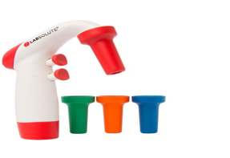
 |  | 4 متفاوت renkte başlığı bulunmaktadır

 | سانتریفیوژ لوله‌ها و Ependorf لوله‌ها
8 | Labsolute | 7696712 | سانتریفیوژ لوله 15 ml Non - استریل | 25 عدد / بسته | € 5.00 | بسته
9 | Labsolute | 7696714 | سانتریفیوژ لوله 15 ml استریل | 25 عدد / بسته | € 5.60 | بسته
10 | Labsolute | 7696717 | سانتریفیوژ لوله 50 ml Non - استریل | 25 عدد / بسته | € 6.48 | بسته
11 | Labsolute | 7696719 | سانتریفیوژ لوله 50 ml استریل | 25 عدد / بسته | € 7.00 | بسته
12 | Labsolute | 7696722 | سانتریفیوژ لوله 50 ml Etekli Non - استریل | 25 عدد / بسته | € 7.75 | بسته
13 | Labsolute | 7696724 | سانتریفیوژ لوله 50 ml Etekli استریل | 25 عدد / بسته | € 8.60 | بسته
14 | Labsolute | 7696753 | Eppendorf لوله PP 1.5 ml | 500 عدد / بسته | € 13.50 | بسته
15 | Labsolute | 7696754 | Eppendorf لوله PP 2 ml | 500 عدد / بسته | € 19.00 | بسته
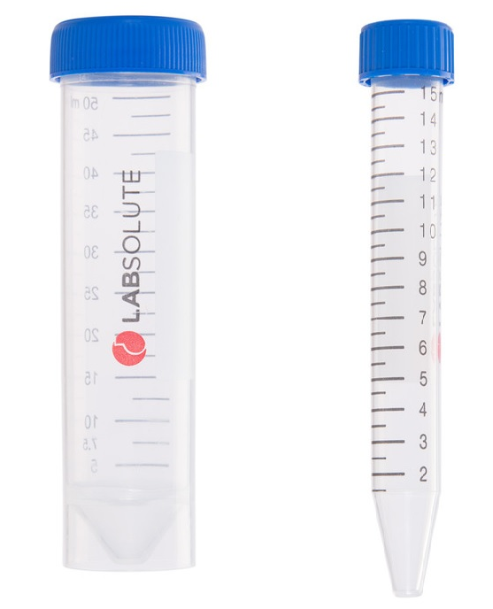
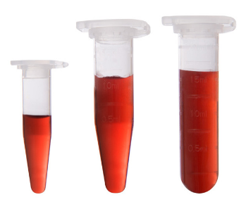
 |  | مشخصات فنی: |  | مشخصات فنی:
 |  | Kolisi :20x25li بسته 500 adettir. |  | غیراستریل
 |  | DNase and RNase فاقد است و 16 000 x g (RCF), |  | DNase and RNase فاقد است و 25,000 x g (RCF),
 |  | etekli tüplerde 7,000 x g (RCF) |  | سانتریفیوژ kuvvetine dayanıklıdır.
 |  | سانتریفیوژ kuvvetine dayanıklıdır. |  | قابل اتوکلاو.

 | بطری‌های قابل اتوکلاو
16 | Labsolute | 7690060 | آبی Vida درب‌دار قابل اتوکلاو بطری 50 ml | 10 عدد / بسته | € 7.47 | عدد
17 | Labsolute | 7690045 | آبی Vida درب‌دار قابل اتوکلاو بطری 100 ml | 10 عدد / بسته | € 3.00 | عدد
18 | Labsolute | 7690046 | آبی Vida درب‌دار قابل اتوکلاو بطری 250 ml | 10 عدد / بسته | € 3.65 | عدد
19 | Labsolute | 7690047 | آبی Vida درب‌دار قابل اتوکلاو بطری 500 ml | 10 عدد / بسته | € 4.80 | عدد
20 | Labsolute | 7690048 | آبی Vida درب‌دار قابل اتوکلاو بطری 1000 ml | 10 عدد / بسته | € 7.90 | عدد
21 | Labsolute | 7690049 | آبی Vida درب‌دار قابل اتوکلاو بطری 2000 ml | 10 عدد / بسته | € 11.30 | عدد
22 | Labsolute | 7690050 | آبی Vida درب‌دار قابل اتوکلاو بطری 5000 ml | 1 عدد / بسته | € 88.00 | عدد
23 | Labsolute | 7690051 | آبی Vida درب‌دار قابل اتوکلاو بطری 10000 ml | 1 عدد / بسته | € 194.00 | عدد
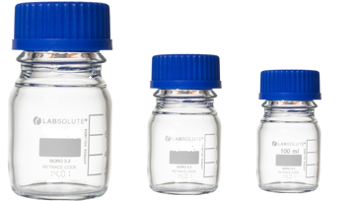

 | شیشه‌ای پاستور Pipeti
24 | Labsolute | 7691060 | پاستور Pipeti شیشه‌ای 150 mm | 250 عدد / بسته | € 20.00 | بسته
25 | Labsolute | 7691061 | پاستور Pipeti شیشه‌ای 230 mm | 250 عدد / بسته | € 23.00 | بسته

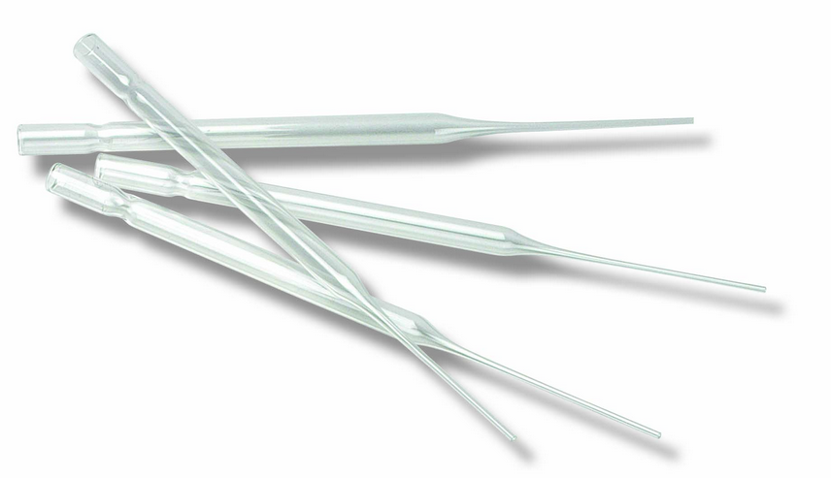

 | Filtre کاغذها
26 | Labsolute | 7699905 | شیشه‌ای Elyaf کاغذ صافی 25 mm 1,2 Mikron | 100 عدد / بسته | € 27.00 | بسته
27 | Labsolute | 7699906 | شیشه‌ای Elyaf کاغذ صافی 47 mm 1,2 Mikron | 100 عدد / بسته | € 43.00 | بسته
28 | Labsolute | 7699907 | شیشه‌ای Elyaf کاغذ صافی 70 mm 1,2 Mikron | 100 عدد / بسته | € 65.00 | بسته
29 | Labsolute | 7699908 | شیشه‌ای Elyaf کاغذ صافی 90 mm 1,2 Mikron | 100 عدد / بسته | € 80.00 | بسته
30 | Labsolute | 7699909 | شیشه‌ای Elyaf کاغذ صافی 110 mm 1,2 Mikron | 100 عدد / بسته | € 98.00 | بسته
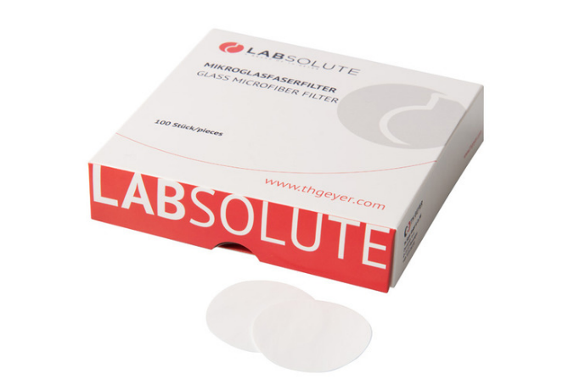

31 | Labsolute | 7699900 | شیشه‌ای Elyaf کاغذ صافی 25 mm 0,7 Mikron | 100 عدد / بسته | € 45.00 | بسته
32 | Labsolute | 7699901 | شیشه‌ای Elyaf کاغذ صافی 47 mm 0,7 Mikron | 100 عدد / بسته | € 60.00 | بسته
33 | Labsolute | 7699902 | شیشه‌ای Elyaf کاغذ صافی 70 mm 0,7 Mikron | 50 عدد / بسته | € 80.00 | بسته
34 | Labsolute | 7699903 | شیشه‌ای Elyaf کاغذ صافی 90 mm 0,7 Mikron | 25 عدد / بسته | € 55.00 | بسته
35 | Labsolute | 7699904 | شیشه‌ای Elyaf کاغذ صافی 110 mm 0,7 Mikron | 25 عدد / بسته | € 80.00 | بسته



36 | Labsolute | 7699911 | شیشه‌ای Elyaf کاغذ صافی 25 mm 1,6 Mikron | 100 عدد / بسته | € 24.00 | بسته
37 | Labsolute | 7699912 | شیشه‌ای Elyaf کاغذ صافی 47 mm 1,6 Mikron | 100 عدد / بسته | € 35.00 | بسته
38 | Labsolute | 7699913 | شیشه‌ای Elyaf کاغذ صافی 70 mm 1,6 Mikron | 100 عدد / بسته | € 52.00 | بسته
39 | Labsolute | 7699914 | شیشه‌ای Elyaf کاغذ صافی 90 mm 1,6 Mikron | 100 عدد / بسته | € 75.00 | بسته
40 | Labsolute | 7699915 | شیشه‌ای Elyaf کاغذ صافی 110 mm 1,6 Mikron | 100 عدد / بسته | € 85.00 | بسته
41 | Labsolute | 7699916 | شیشه‌ای Elyaf کاغذ صافی 125 mm 1,6 Mikron | 100 عدد / بسته | € 110.00 | بسته
42 | Labsolute | 7699917 | شیشه‌ای Elyaf کاغذ صافی 150 mm 1,6 Mikron | 100 عدد / بسته | € 140.00 | بسته


43 | Labsolute | 7695841 | سرسمپلر غیراستریل شفاف 0.1-20 µl | 1000 عدد / بسته | € 16.00 | بسته
44 | Labsolute | 7695843 | سرسمپلر غیراستریل زرد 2-200 µl | 1000 عدد / بسته | € 12.00 | بسته
45 | Labsolute | 7695848 | سرسمپلر غیراستریل آبی 100-1000 µl | 500 عدد / بسته | € 10.35 | بسته
46 | Labsolute | 7695850 | سرسمپلر غیراستریل شفاف 0.5-5 ml | 250 عدد / بسته | € 27.00 | بسته
47 | Labsolute | 7695851 | سرسمپلر غیراستریل شفاف 1-10 ml | 100 عدد / بسته | € 26.00 | بسته
48 | Labsolute | 7695861 | سرسمپلر جعبه‌ای غیراستریل شفاف 0.1-20 µl | 10 x 96 (960 عدد) | € 45.00 | جعبه
49 | Labsolute | 7695863 | سرسمپلر جعبه‌ای غیراستریل زرد 2-200 µl | 10 x 96 (960 عدد) | € 45.00 | جعبه
50 | Labsolute | 7695866 | سرسمپلر جعبه‌ای غیراستریل آبی 100-1000 µl | 10 x 96 (960 عدد) | € 52.00 | جعبه
51 | Labsolute | 7695871 | سرسمپلر جعبه‌ای استریل شفاف 0.1-20 µl | 10 x 96 (960 عدد) | € 52.00 | جعبه
52 | Labsolute | 7695873 | سرسمپلر جعبه‌ای استریل زرد 2-200 µl | 10 x 96 (960 عدد) | € 52.00 | جعبه
53 | Labsolute | 7695876 | سرسمپلر جعبه‌ای استریل آبی 100-1000 µl | 10 x 96 (960 عدد) | € 61.00 | جعبه
54 | Labsolute | 7695880 | سرسمپلر فیلتر‌دار استریل جعبه‌ای 0.1–10 µl | 10 x 96 (960 عدد) | € 92.00 | جعبه
55 | Labsolute | 7695881 | سرسمپلر فیلتر‌دار استریل جعبه‌ای 0.1–20 µl | 10 x 96 (960 عدد) | € 92.00 | جعبه
56 | Labsolute | 7695882 | سرسمپلر فیلتر‌دار استریل جعبه‌ای 0.5–20 µl | 10 x 96 (960 عدد) | € 92.00 | جعبه
57 | Labsolute | 7695883 | سرسمپلر فیلتر‌دار استریل جعبه‌ای 2–100 µl | 10 x 96 (960 عدد) | € 92.00 | جعبه
58 | Labsolute | 7695884 | سرسمپلر فیلتر‌دار استریل جعبه‌ای 2–200 µl | 10 x 96 (960 عدد) | € 92.00 | جعبه
59 | Labsolute | 7695885 | سرسمپلر فیلتر‌دار استریل جعبه‌ای 20–300 µl | 10 x 96 (960 عدد) | € 92.00 | جعبه
60 | Labsolute | 7695886 | سرسمپلر فیلتر‌دار استریل جعبه‌ای 100–1000 µl | 10 x 96 (960 عدد) | € 104.00 | جعبه
61 | Labsolute | 7695887 | سرسمپلر فیلتر‌دار استریل جعبه‌ای 100–1250 µl | 10 x 96 (960 عدد) | € 110.00 | جعبه

Pipetron

آزمیران | AZMIRAN — لیست قیمت محصولات 2026

Pipetron - پیپت و دیسپنسر

www.azmiran.com | 09125344368 | تهران، نواب، نبش کمیل، مرکز خرید تجهیزات پزشکی ایران، طبقه دوم، واحد ۲۱۸

ردیف | برند | کد سفارش | نام و شرح محصول | مشخصات | قیمت به یورو (€) | واحد فروش
 | دیسپنسرهای سر بطری
1 | Pipetron | PIP-BTD-DI2.5 | دیسپنسر سر بطری Ultimus دوگانه خروجی 0.25-2.5 Ml | 0.25-2.5 mL | € 325.00 | عدد
2 | Pipetron | PIP-BTD-DI5 | دیسپنسر سر بطری Ultimus دوگانه خروجی 0.5-5 Ml | 0.5-5 mL | € 325.00 | عدد
3 | Pipetron | PIP-BTD-DI10 | دیسپنسر سر بطری Ultimus دوگانه خروجی 1-10 Ml | 1-10 mL | € 325.00 | عدد
4 | Pipetron | PIP-BTD-DI30 | دیسپنسر سر بطری Ultimus دوگانه خروجی 2.5-30 Ml | 2.5-30 mL | € 488.00 | عدد
5 | Pipetron | PIP-BTD-DI60 | دیسپنسر سر بطری Ultimus دوگانه خروجی 5-60 Ml | 5-60 mL | € 488.00 | عدد
6 | Pipetron | PIP-BTD-RV2.5 | بطری روی Dispender Beatus - 0.25-2.5 Ml | 0.25-2.5 mL | € 260.00 | عدد
7 | Pipetron | PIP-BTD-RV5 | دیسپنسر سر بطری Beatus - 0.5-5 Ml | 0.5-5 mL | € 260.00 | عدد
8 | Pipetron | PIP-BTD-RV10 | دیسپنسر سر بطری Beatus - 1-10 Ml | 1-10 mL | € 260.00 | عدد
9 | Pipetron | PIP-BTD-RV30 | دیسپنسر سر بطری Beatus - 2.5-30Ml | 2.5-30 mL | € 260.00 | عدد
10 | Pipetron | PIP-BTD-RV60 | دیسپنسر سر بطری Beatus - 5-60 Ml | 5-60 mL | € 260.00 | عدد
11 | Pipetron | PIP-BTD-RV100 | دیسپنسر سر بطری Beatus - 10-100 Ml | 10-100 mL | € 260.00 | عدد
12 | Pipetron | PIP-BTD-HF10 | بطری روی Hf Dispenser Lentus 1-10 Ml | 1-10 mL | € 785.00 | عدد
13 | Pipetron | PIP-BTD-HF30 | بطری روی Hf Dispenser Lentus 2.5-30 Ml | 2.5-30 mL | € 1,100.00 | عدد
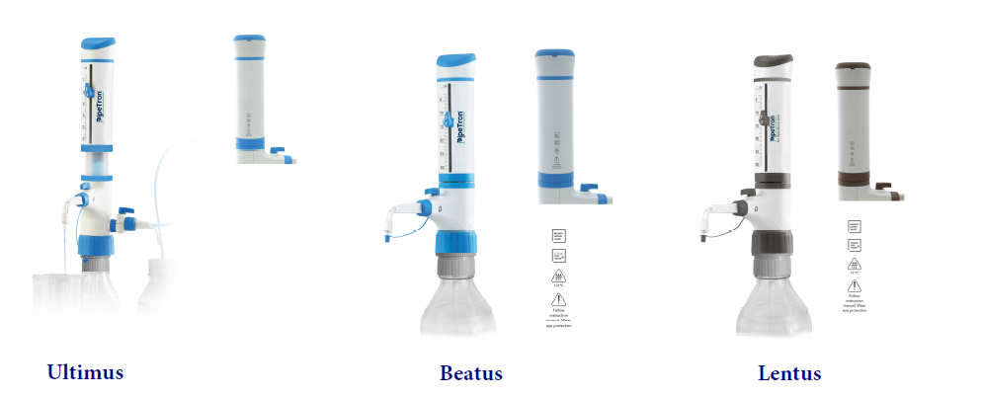

 | الکترونیکی بورت
14 | Pipetron | PIP-EB-10 | E-در بورت 10 Ml |  | € 1,300.00 | عدد
15 | Pipetron | PIP-EB-25 | E-در بورت 25 Ml |  | € 1,300.00 | عدد
16 | Pipetron | PIP-EB-50 | E-در بورت 50 Ml |  | € 1,300.00 | عدد

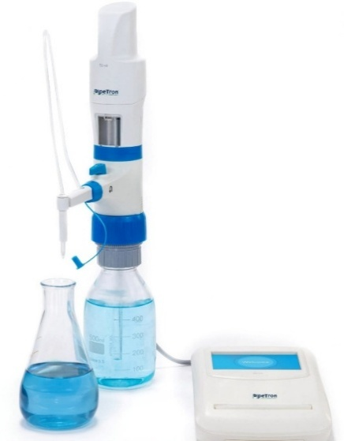

 |  |  | Pipetron E-Burette titrasyon işlemlerinde maksimum دقت و kullanıcı konforu sağlamak üzere tasarlanmış motor kontrollü دیجیتال بورت sistemidir.
 |  |  | Özellikle farmasötik, çevre و gıda analizleri gibi hassas اندازه‌گیری gerektiren alanlarda tercih edilir.

 |  |  | Motor Kontrollü Piston Hareketi: دستی hataları ortadan kaldırır, tekrarlanabilir sonuçlar sunar.
 |  |  | Recirculation Mode: Reaktifin şişeye geri yönlendirilmesini فراهم می‌کند, مایع kaybını önler.
 |  |  | 3 متفاوت توزیع سرعت: Damla damla شامل olmak üzere hassas مایع dağıtımı.
 |  |  | TFT Dokunmatik Ekran: کاربرپسند arayüz با سریع و doğru işlem.
 |  |  | USB Bağlantısı: Bilgisayara veri انتقال و analiz imkanı.
 |  |  | Hafıza ویژگی: 20 متفاوت sonucu saklayabilir.
 |  |  | Opsiyonel چاپگر Entegrasyonu: GLP uyumlu çıktı alma imkanı.
 |  |  | Opsiyonel مغناطیسی همزن

 | الکترونیکی dispenser
17 | Pipetron | PIP-ED-50 | E-Dispenser - بورت 50 Ml |  | € 1,550.00 | عدد
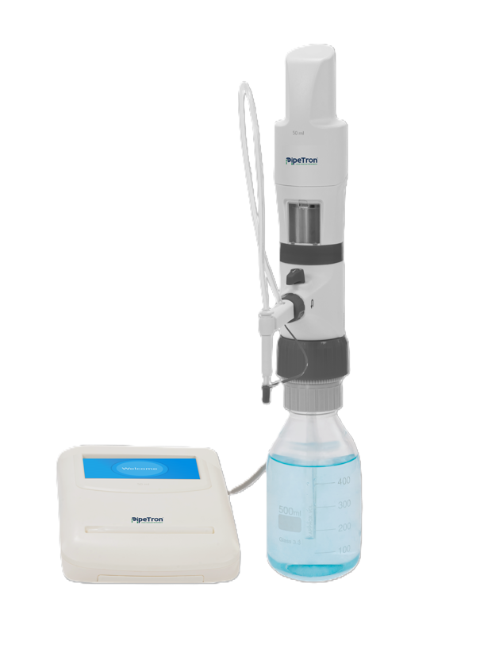

 |  |  | Özellikler
 |  |  | دوگانه Fonksiyon: Dispenser و الکترونیکی بورت به‌صورت قابل استفاده.
 |  |  | Dokunmatik Ekran: 4 inç TFT ekran و kalem با kolay kontrol و hassas hacim ayarı.
 |  |  | توزیع Modları: خودکار, seri و adımlı modlar با متفاوت uygulamalara uyum فراهم می‌کند.
 |  |  | Geri Dönüşüm Modu: Hazne temizliği sırasında sıvının şişeye geri dönmesini sağlayarak reaktif kaybını önler.
 |  |  | FlexiNozzle® Teknolojisi: Ayarlanabilir توزیع نوک با باریک alanlarda bile rahat کاربرد.
 |  |  | Hafıza Fonksiyonu: 10 متفاوت توزیع programı و 20 titrasyon sonucu kaydedilebilir.
 |  |  | Hacim Seçenekleri: 10 ml, 25 ml و 50 ml kapasitelerde mevcuttur.
 |  |  | بالا Hassasiyetli Motor: Tekrarlanabilir و güvenilir sonuçlar sunar.

 | Mikropipetler
18 | Pipetron | PIP-PISV-2 | میکروپیپت Tek شیاردار 0.2-2 µl | 0.2-2 µl | € 65.00 | عدد
19 | Pipetron | PIP-PISV-10 | میکروپیپت Tek شیاردار 0.5-10 µl | 0.5-10 µl | € 65.00 | عدد
20 | Pipetron | PIP-PISV-20 | میکروپیپت Tek شیاردار 2-20 µl | 2-20 µl | € 65.00 | عدد
21 | Pipetron | PIP-PISV-50 | میکروپیپت Tek شیاردار 5-50 µl | 5-50 µl | € 65.00 | عدد
22 | Pipetron | PIP-PISV-100 | میکروپیپت Tek شیاردار 10-100 µl | 10-100 µl | € 65.00 | عدد
23 | Pipetron | PIP-PISV-200 | میکروپیپت Tek شیاردار 20-200 µl | 20-200 µl | € 65.00 | عدد
...
30 | Pipetron | PIP-PIM-E100 | میکروپیپت 8 شیاردار 10-100 µl | 10-100 µl | € 230.00 | عدد
31 | Pipetron | PIP-PIM-E200 | میکروپیپت 8 شیاردار 20-200 µl | 20-200 µl | € 230.00 | عدد
32 | Pipetron | PIP-PIM-E300 | میکروپیپت 8 شیاردار 40-300 µl | 40-300 µl | € 230.00 | عدد
33 | Pipetron | PIP-PIM-T10 | میکروپیپت 12 شیاردار 0.5-10 µl | 0.5-10 µl | € 250.00 | عدد
34 | Pipetron | PIP-PIM-T20 | میکروپیپت 12 شیاردار 2-20 µl | 2-20 µl | € 250.00 | عدد
35 | Pipetron | PIP-PIM-T50 | میکروپیپت 12 شیاردار 5-50 µl | 5-50 µl | € 250.00 | عدد
36 | Pipetron | PIP-PIM-T100 | میکروپیپت 12 شیاردار 10-100 µl | 10-100 µl | € 250.00 | عدد
37 | Pipetron | PIP-PIM-T200 | میکروپیپت 12 شیاردار 20-200 µl | 20-200 µl | € 250.00 | عدد
38 | Pipetron | PIP-PIM-T300 | میکروپیپت 12 شیاردار 40-300 µl | 40-300 µl | € 250.00 | عدد
39 | Pipetron | PIP-PI-ST | Pipet پایه 6 Pipet Kapasiteli Carousel Stand |  | € 54.00 | عدد
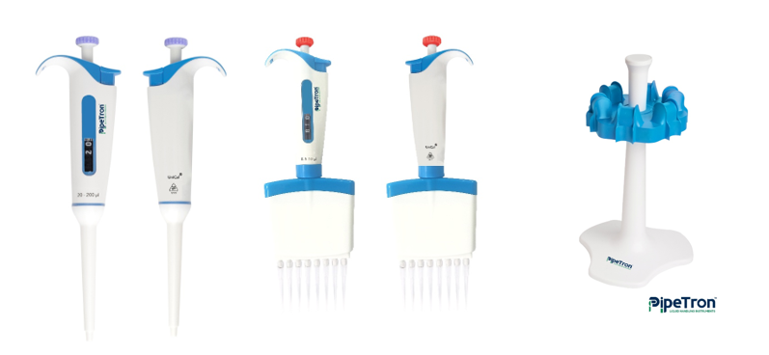

 | ست‌های پیپت
40 | Pipetron | PIP-PI-SK-04 | میکروپیپت Seti 10-100-1000 -10000 Ul پیپت‌ها | 4 lü set | € 300.00 | عدد
41 | Pipetron | PIP-PI-SK-03 | میکروپیپت Seti 10-100-1000 Ul پیپت‌ها | 3 lü set | 285,00 € | عدد
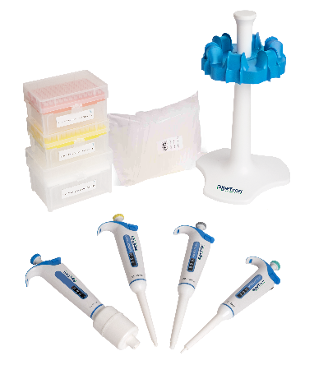

 | کمپرسور, بدون روغن ( Rocker سری )
42 | Pipetron | PIP-PIC-B | Pipet تفنگ Easyaıd - Grey And White Body, Blue Collet And Plunger |  | € 170.00 | عدد

Rocker
...
 | پمپ‌های خلأ
16 | دستگاه | 181200-02 | Alligatör 200 | Diyaframlı مایع پمپ 313 mbar |  | € 1,763.00 | عدد
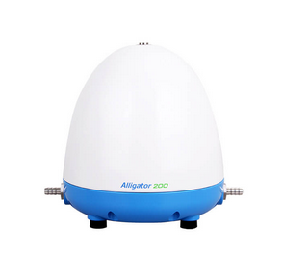

 | پمپ‌های خلأ, بدون روغن ( Lafil سری )
17 | دستگاه | 197400-22 | Lafil 400 | پمپ خلأ, بدون روغن, ظرفیت 22 Lt, 720 mmHg (95.9 kPa), 220V/50Hz | 1450 rpm | € 999.00 | عدد
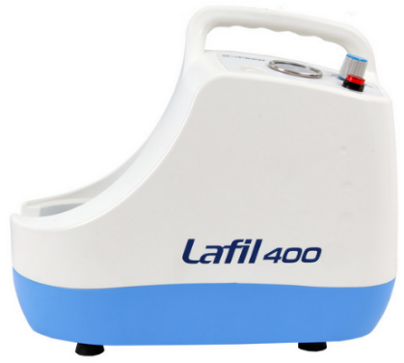

 | پمپ‌های خلأ, Kimyasala مقابل مقاوم ( Chemker سری )
18 | دستگاه | 169300-22 | Chemker 300 | پمپ خلأ, Kimyasala مقاوم, ظرفیت 18 Lt, 670 mmHg (89.3 kPa), 220V/50 Hz | 1450 rpm | € 1,319.00 | عدد
19 | دستگاه | 169400-22 | Chemker 400 | پمپ خلأ, Kimyasala مقاوم, ظرفیت 33 Lt, 670 mmHg (89.3 kPa), 220V/50 Hz | 1450 rpm | € 2,003.00 | عدد
20 | دستگاه | 169410-22 | Chemker 410 | پمپ خلأ, Kimyasala مقاوم, ظرفیت 18 Lt, 750 mmHg (99 kPa), 220V/50 Hz | 1450 rpm | € 2,003.00 | عدد
21 | دستگاه | 169411-22 | Chemker 411 | پمپ خلأ, Kimyasala مقاوم Diyaframlı, ظرفیت 18 Lt, 750 mmHg (99 kPa), 220V/50 Hz |  | € 2,254.00 | عدد
22 | دستگاه | 169600-22 | Chemker 600 | پمپ خلأ, Kimyasala مقاوم, ظرفیت 60 Lt, 65 mbar | 1450 rpm | € 3,076.00 | عدد
23 | دستگاه | 169610-22 | Chemker 610 | پمپ خلأ, Kimyasala مقاوم, ظرفیت 30 Lt, 7 mbar | 1450 rpm | € 3,076.00 | عدد
24 | دستگاه | 169611-22 | Chemker 611 | پمپ خلأ, Kimyasala مقاوم, ظرفیت 30 Lt, 7 mbar | 1450 rpm | € 3,326.00 | عدد

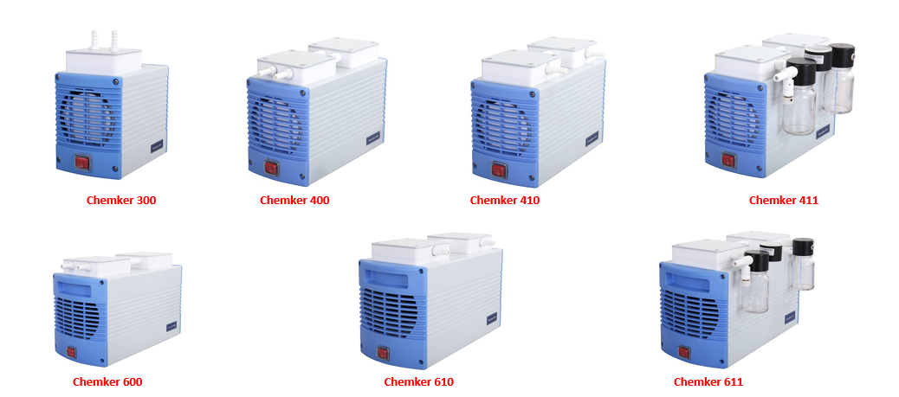

 | پمپ‌های خلأ ( Tanker سری )
25 | دستگاه | 187130-22 | Tanker 130 | پمپ خلأ, روغنی, ظرفیت 70 Lt, 220V/50 Hz | 1440 rpm | € 822.00 | عدد
26 | دستگاه | 187150-22 | Tanker 150 | پمپ خلأ, روغنی, ظرفیت 127 Lt, 220V/50 Hz | 1440 rpm | € 991.00 | عدد
27 | دستگاه | 187215-22 | Tanker 215 | پمپ خلأ, روغنی, ظرفیت 36 Lt, 220V/50 Hz | 1440 rpm | € 883.00 | عدد
28 | دستگاه | 187230-22 | Tanker 230 | پمپ خلأ, روغنی, ظرفیت 70 Lt, 220V/50 Hz | 1440 rpm | € 1,123.00 | عدد
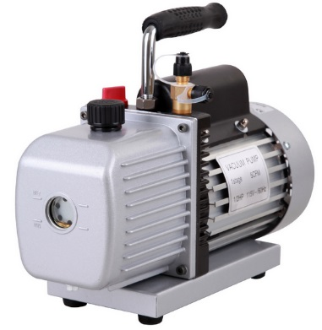

 | کمپرسور, بدون روغن ( Rocker سری )
29 | دستگاه | 167320-22 | Rocker 320 | کمپرسور, بدون روغن, ظرفیت 12 Lt, 220V/50 Hz | 1400 rpm | € 454.00 | عدد
30 | دستگاه | 167420-22 | Rocker 420 | کمپرسور, بدون روغن, ظرفیت 25 Lt, 220V/50 Hz | 1400 rpm | € 622.00 | عدد
31 | دستگاه | 167440-22 | Rocker 440 | Hava Besleme سیستم, بدون روغن, ظرفیت 25 Lt, 40-60 psi, 220V/50 Hz | 1400 rpm | € 1,147.00 | عدد
...
 | شیشه‌ای Filtre Tutucu
66 | لوازم جانبی | 167120-30 | 167120-30 | شیشه‌ای Filtre Tutucusu, 300 ml, Vf3 برای |  | € 332.00 | عدد
67 | لوازم جانبی | 167120-31 | 167120-31 | شیشه‌ای Filtre Tutucusu, 300 ml, Vf6 برای |  | € 294.00 | عدد
68 | لوازم جانبی | 167120-32 | 167120-32 | شیشه‌ای Filtre Tutucusu, 15 ml, Vf5 برای |  | € 230.00 | عدد
69 | لوازم جانبی | 167120-33 | 167120-33 | شیشه‌ای Filtre Tutucusu, 300 ml, Vf7 برای |  | € 301.00 | عدد
70 | لوازم جانبی | 167120-34 | 167120-34 | شیشه‌ای Filtre Tutucusu, 15 ml, Vf8 برای |  | € 241.00 | عدد
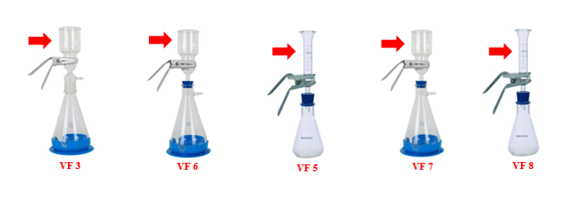

 | Membranlar
71 | مصرفی | 167100-20 | 167100-20 | Pall 61631, A نوع, شیشه‌ای Filtre دیسک, 1 um |  | € 55.00 | عدد
72 | مصرفی | 167100-52 | 167100-52 | Pall 66278, Gn-6 نوع, Metricel Membran دیسک Filtre, 0.45 um | 200 عدد | € 166.00 | بسته
73 | مصرفی | 201Pal60301 | 201Pal60301 | Pall 60301, Pes Membran, 47 mm, 0,2 um | 100 عدد | € 214.00 | بسته
...
 | Rocker سری
84 | دستگاه | 189303-22 | Rocker 300C – VFC 47 | Rocker 300C – VFC 47 پیوسته Solvent Saflaştırma سیستم |  | € 1,164.00 | Set
85 | دستگاه | 167405-22 | Rocker 400 – SFC 142 | Rocker 400 – SFC 142 پیوسته Vakum فیلتراسیون سیستم 142 mm çaplı filtreler برای |  | € 2,915.00 | Set


 | Chemker سری
86 | دستگاه | 169302-22 | Chemker300-VF12 | پمپ خلأ, Kimyasala مقاوم + فیلتراسیون سیستم, بدون روغن, ظرفیت 20 Lt, 670 mmHg (89.3 kPa), 220V/50Hz |  | € 1,607.00 | Set
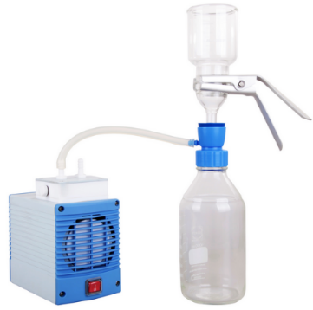

 | WaterVac سری
87 | دستگاه | 190100-02 | WaterVac 100 | Vakum فیلتراسیون سیستم, 540 mmHg (71,9 kPa), 240V/60 Hz |  | € 630.00 | عدد
88 | دستگاه | 190110-02 | WaterVac 100-MS | Vakum فیلتراسیون سیستم, آداپتور + سیلیکونی درپوش, 540 mmHg (71,9 kPa), 240V/60 Hz |  | € 724.00 | عدد
89 | دستگاه | 190120-02 | WaterVac 100-MB | Vakum فیلتراسیون سیستم, آداپتور, Rocker Filtre Tutucu برای, 540 mmHg (71,9 kPa), 240V/60 Hz |  | € 798.00 | عدد

 | Daha Fazla Bilgi برای Aşağıdaki Resmi Tıklayıp Broşürü İndirebilir و İnceleyebilirsiniz
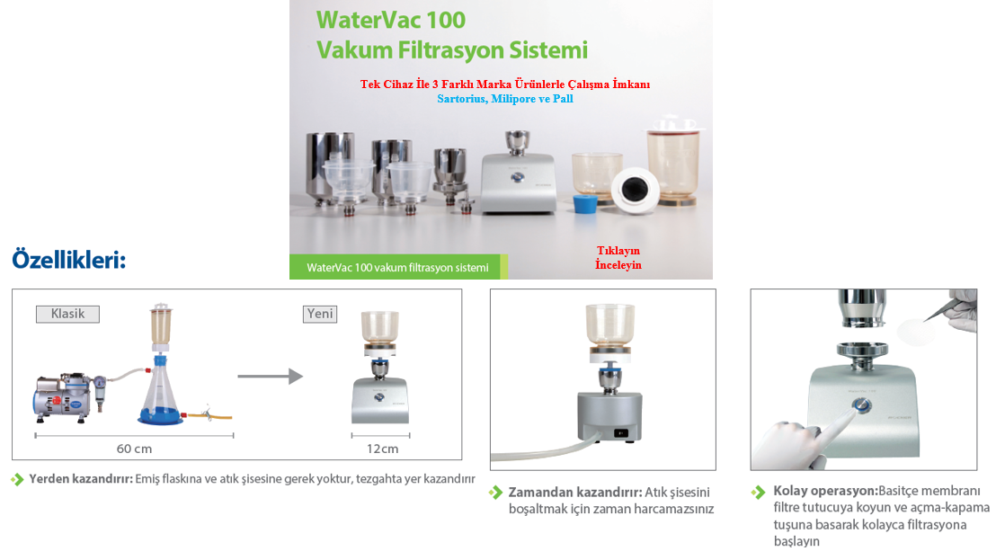

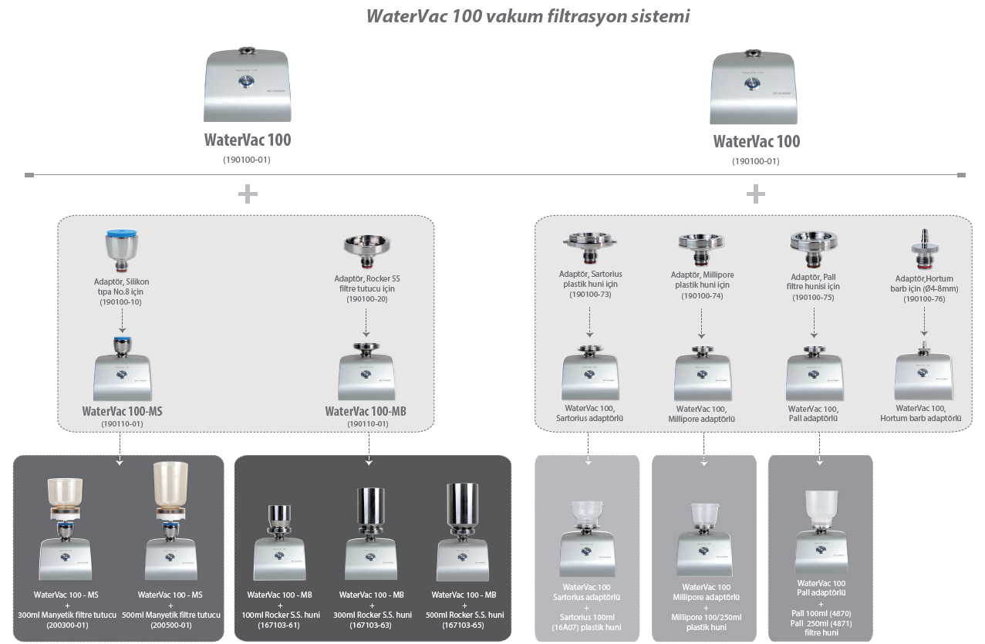

 | Vakum فیلتراسیون Sistemleri
 | MultiVac سری
90 | مصرفی | 180300-00 | MultiVac 300 | Vakum فیلتراسیون سیستم, فولاد ضدزنگ 3'lü Manifold, قیف آداپتور به‌جز |  | € 1,191.00 | عدد
91 | مصرفی | 180600-00 | MultiVac 600 | Vakum فیلتراسیون سیستم, فولاد ضدزنگ 6'lı Manifold, قیف آداپتور به‌جز |  | € 1,944.00 | عدد
92 | مصرفی | 180300-01 | MultiVac 300-MS | Vakum فیلتراسیون سیستم, فولاد ضدزنگ 3'lü Manifold, مغناطیسی قیف آداپتور شامل, Hunileri شامل نیست; MF 3 ( 300 ml ) و MF 5 ( 500 ml ) مغناطیسی Huniler برای Uygundur |  | € 1,611.00 | Set
93 | مصرفی | 180300-02 | MultiVac 300-MB | Vakum فیلتراسیون سیستم, فولاد ضدزنگ 3'lü Manifold, فولاد ضدزنگ قیف آداپتور شامل, Hunileri شامل نیست; 100 ml, 300 ml و 500 ml فولاد ضدزنگ Huniler برای Uygundur |  | € 1,694.00 | Set
94 | مصرفی | 180600-01 | MultiVac 600-MS | Vakum فیلتراسیون سیستم, فولاد ضدزنگ 6'lı Manifold, مغناطیسی قیف آداپتور شامل, Hunileri شامل نیست; MF 3 ( 300 ml ) و MF 5 ( 500 ml ) مغناطیسی Huniler برای Uygundur |  | € 2,781.00 | Set
95 | مصرفی | 180600-02 | MultiVac 600-MB | Vakum فیلتراسیون سیستم, فولاد ضدزنگ 6'lı Manifold, فولاد ضدزنگ قیف آداپتور شامل, Hunileri شامل نیست; 100 ml, 300 ml و 500 ml فولاد ضدزنگ Huniler برای Uygundur |  | € 2,952.00 | Set
96 | مصرفی | 180300-22-T | MultiVac 300-MB-T | Vakum فیلتراسیون سیستم, Rocker 400 + فولاد ضدزنگ 3'lü Manifold + فولاد ضدزنگ 100 ml قیف + Pall Gn-6 Filtre 47 mm, 0.45 µm + پساب Toplama بطری + سیلیکونی شلنگ + Filtre + Dragon 100 Bek |  | € 3,265.00 | Set
...
 | Aksesuar, فولاد ضدزنگ قیف برای
100 | لوازم جانبی | 180100-01 | 180100-01 | قیف, فولاد ضدزنگ, 100 ml, Biovac 330/630 برای |  | € 237.00 | عدد
101 | لوازم جانبی | 180100-03 | 180100-03 | قیف, فولاد ضدزنگ, 300 ml, Biovac 330/630 برای |  | € 301.00 | عدد
102 | لوازم جانبی | 180100-05 | 180100-05 | قیف, فولاد ضدزنگ, 500 ml, Biovac 330/630 برای |  | € 494.00 | عدد
103 | لوازم جانبی | 167200-33 | 167200-33 | پساب بطری |  | € 324.00 | عدد
104 | لوازم جانبی | 167100-31 | 167100-31 | Filtre نگهدارنده, فولاد ضدزنگ |  | € 60.00 | عدد
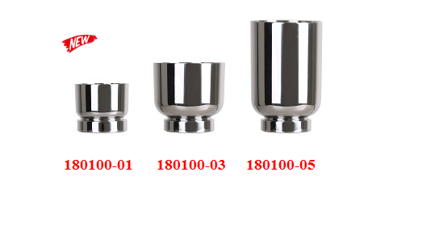

 | Vakum Kiti ( BioDolphin سری )
105 | لوازم جانبی | 199100-00 | Biodolphin-Lb | Vakum Kiti, باز آبی |  | € 608.00 | Set
106 | لوازم جانبی | 199110-00 | Biodolphin-Db | Vakum Kiti, Koyu آبی |  | € 608.00 | Set
107 | لوازم جانبی | 199120-00 | Biodolphin-P | Vakum Kiti, Pembe |  | € 543.00 | Set
108 | لوازم جانبی | 199130-00 | Biodolphin-G | Vakum Kiti, سبز |  | € 608.00 | Set
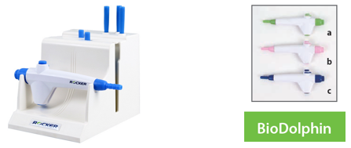

 | Aksesuar, BioDolphin-LB سری برای
109 | لوازم جانبی | 199100-30 | 1 | Vakum Kiti Kolu, باز آبی |  | € 213.00 | عدد
110 | لوازم جانبی | 199100-46 | 2 | Tek شیاردار آداپتور, باز آبی |  | € 8.00 | عدد
111 | لوازم جانبی | 199100-48 | 3 | Tek شیاردار آداپتور, باز آبی, 80 mm |  | € 19.00 | عدد
112 | لوازم جانبی | 199100-47 | 4 | Tek شیاردار آداپتور, باز آبی, 40 mm |  | € 14.00 | عدد
113 | لوازم جانبی | 199100-49 | 5 | 8 شیاردار آداپتور, باز آبی, 40 mm |  | € 83.00 | عدد
114 | لوازم جانبی | 199100-50 | 6 | 8 شیاردار آداپتور, باز آبی, انژکتور نوع |  | € 145.00 | عدد
115 | لوازم جانبی | 199100-61 | 7 | Rack |  | € 142.00 | عدد
...
 | BioVac سری
145 | دستگاه | 167225-22 | Biovac 225 | پمپ خلأ, پرتابل, ظرفیت 23 Lt, پلاستیکی بطری 1000 ml, 650 mmHg (86,7 kPa), 220V/50Hz |  | € 824.00 | Set
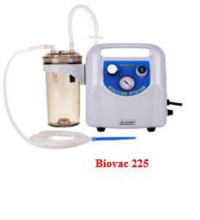

 | Aksesuar, پرتابل پمپ‌های خلأ برای
146 | لوازم جانبی | 197000-11 | 197000-11 | Pes پساب بطری, 1200 ml |  | € 218.00 | عدد
147 | لوازم جانبی | 197000-12 | 197000-12 | Pes پساب بطری, 1200 ml |  | € 211.00 | عدد


 | Vakum فیلتراسیون سیستم, Mikroplaka برای
148 | دستگاه | 195200-00 | Wel-Vac 200 | Vakum فیلتراسیون سیستم, Mikroplaka برای |  | € 850.00 | عدد
149 | دستگاه | 195210-22 | Wel-Vac 210 | Vakum فیلتراسیون سیستم, Mikroplaka برای, Rocker 300 + Filtre + سیلیکونی شلنگ |  | € 1,222.00 | Set

 | Bek, Gazlı
150 | دستگاه | 177100-00 | Dragon 100 | Bek, Max. دما 1300 C, مغناطیسی جرقه‌زن‌دار, مخزن Kapasitesi 40 ml |  | € 98.00 | عدد
151 | دستگاه | 177200-00 | Dragon 200 | Bek, Max. دما 1300 C, مغناطیسی جرقه‌زن‌دار, مخزن Kapasitesi 35 ml |  | € 98.00 | عدد
152 | دستگاه | 177220-00 | Dragon 220 | Bek, Max. دما 1300 C, مغناطیسی جرقه‌زن‌دار, مخزن Kapasitesi 35 ml |  | € 98.00 | عدد


 | Bek, Elektrikli
153 | دستگاه | 177300-22 | Dragon 300 | Elektrikli Bek, Max. دما 850 C, 16 mm قطر, 180 Watt, 220V/50Hz |  | € 520.00 | عدد
154 | دستگاه | 177320-22 | Dragon 320 | Elektrikli Bek, Max. دما 850 C, 37 mm قطر, 180 Watt, 220V/50Hz |  | € 520.00 | عدد


 | Blok گرم‌کن
155 | دستگاه | 179310-22 | Sahara 310 | Blok گرم‌کن, دیجیتال LED Ekran, Tek Blok, Ortam Sıcaklığı + 5 / 150 C, Zaman قابل تنظیم, Blok شامل نیست |  | € 659.00 | عدد
156 | دستگاه | 179320-22 | Sahara 320 | Blok گرم‌کن, دیجیتال LED Ekran, دوگانه Blok, Ortam Sıcaklığı + 5 / 150 C, Zaman قابل تنظیم, Blok شامل نیست |  | € 855.00 | عدد

 | Aksesuar, Blok گرم‌کن برای
157 | لوازم جانبی | 179300-01 | 179300-01 | Blok, 0.2 ml, 64 Kuyucuklu ( 0.2 ml PCR Strip لوله 8 x 8 Kuyucuklu ) |  | € 124.00 | عدد
158 | لوازم جانبی | 179300-02 | 179300-02 | Blok, 0.5 ml, 20 Kuyucuklu |  | € 124.00 | عدد
159 | لوازم جانبی | 179300-03 | 179300-03 | Blok, 1.5 ml ( 2.0ml ), 20 Kuyucuklu |  | € 124.00 | عدد
160 | لوازم جانبی | 179300-05 | 179300-05 | Blok, 13 mm قطر, 20 Kuyucuklu |  | € 124.00 | عدد
161 | لوازم جانبی | 179300-06 | 179300-06 | Blok, 20 mm قطر, 12 Kuyucuklu |  | € 124.00 | عدد
162 | لوازم جانبی | 179300-07 | 179300-07 | Blok, 25 mm قطر, 6 Kuyucuklu |  | € 124.00 | عدد
163 | لوازم جانبی | 179300-10 | 179300-10 | Blok, 15 ml سانتریفیوژ لوله, 12 Kuyucuklu |  | € 21.00 | عدد


 | Koloni شمارشگر
164 | دستگاه | 175330-02 | Galaxy 330 | Koloni شمارشگر, Led Ekran, چندگانه Sayma, Dokunmatk سطح, 60-90 و 150 mm Petriler برای |  | € 1,159.00 | عدد
165 | دستگاه | 175331-02 | Galaxy 330-1 | Koloni شمارشگر, Led Ekran, چندگانه Sayma, Dokunmatk سطح, 60-90 و 150 mm Petriler برای, PC نرم‌افزار و RS 232 Ara Yüz اتصال کابل با همراه |  | € 1,222.00 | عدد


 | ترموراکتور
166 | دستگاه | 179250-22 | Cr 25 | ترموراکتور, COD, دیجیتال LED Ekran, Ayarlanabilir دما 30 C - 200 C, ظرفیت 25 X 16 mm لوله, Ayarlanabilir Zaman 1~999 dk. Veya پیوسته کار, 220V/50 Hz | جدید | € 1,004.00 | عدد


 | COD Analiz دستگاه
167 | دستگاه | 198200-02 | 198200-02 | COD Analiz دستگاه, Dalga Boyu, 420 nm و 610 nm, دارای حافظه 100 Kayıt Saklayabilir, 10-150, 100-1500 and 1000-15000 mg/l Aralıklarında قابل استفاده |  | € 973.00 | عدد


 | حمام اولتراسونیک
168 | دستگاه | Soner 203 | 188203-22 | حمام اولتراسونیک, Soner 203, ظرفیت 3 Lt, Frekans 53KHz |  | € 1,099.00 | عدد
169 | دستگاه | Soner 203H | 188204-22 | حمام اولتراسونیک, Soner 203H, ظرفیت 3 Lt, Frekans 53KHz, دارای گرم‌کن Max: 60 C |  | € 1,306.00 | عدد
170 | دستگاه | Soner 206 | 188206-22 | حمام اولتراسونیک, Soner 206, ظرفیت 6 Lt, Frekans 53KHz |  | € 1,446.00 | عدد
171 | دستگاه | Soner 206H | 188207-22 | حمام اولتراسونیک, Soner 206H, ظرفیت 6 Lt, Frekans 53KHz, دارای گرم‌کن Max: 60 C |  | € 1,709.00 | عدد
172 | دستگاه | Soner 210 | 188210-22 | حمام اولتراسونیک, Soner 210, ظرفیت 10 Lt, Frekans 53KHz |  | € 1,786.00 | عدد
173 | دستگاه | Soner 210H | 188211-22 | حمام اولتراسونیک, Soner 210H, ظرفیت 10 Lt, Frekans 53KHz, دارای گرم‌کن Max: 60 C |  | € 2,314.00 | عدد
174 | دستگاه | Soner 220 | 188220-22 | حمام اولتراسونیک, Soner 220, ظرفیت 20 Lt, Frekans 53KHz |  | € 3,375.00 | عدد
175 | دستگاه | Soner 220H | 188221-22 | حمام اولتراسونیک, Soner 220H, ظرفیت 20 Lt, Frekans 53KHz, دارای گرم‌کن Max: 60 C |  | € 3,841.00 | عدد


 | Aksesuar, حمام اولتراسونیک برای
176 | لوازم جانبی | 188203-30 | 188203-30 | Sepet 203/203H Modelleri برای |  | € 73.00 | عدد
177 | لوازم جانبی | 188206-30 | 188206-30 | Sepet 206/206H Modelleri برای |  | € 91.00 | عدد
178 | لوازم جانبی | 188210-30 | 188210-30 | Sepet 210/210H Modelleri برای |  | € 105.00 | عدد
179 | لوازم جانبی | 188220-30 | 188220-30 | Sepet 220/220H Modelleri برای |  | € 143.00 | عدد
180 | لوازم جانبی | 188203-31 | 188203-31 | Tepsi 203/203H Modelleri برای |  | € 31.00 | عدد
181 | لوازم جانبی | 188206-31 | 188206-31 | Tepsi 206/206H Modelleri برای |  | € 38.00 | عدد
182 | لوازم جانبی | 188210-31 | 188210-31 | Tepsi 210/210H Modelleri برای |  | € 53.00 | عدد
...

Vitlab
...
www.azmiran.com | 09125344368 | تهران، نواب، نبش کمیل، مرکز خرید تجهیزات پزشکی ایران، طبقه دوم، واحد ۲۱۸

ردیف | برند | کد محصول | کد قدیمی | نام و شرح محصول | مشخصات | تعداد در بسته | قیمت به یورو (€) | واحد فروش
 | بورت دیجیتال الکترونیکی
1 | Vitlab | 1620506 |  | بورت دیجیتال الکترونیکی - E Model | 25 ml |  | € 972.00 | عدد
2 | Vitlab | 1620507 |  | بورت دیجیتال الکترونیکی - Rs Model | 50 ml |  | € 972.00 | عدد

 |  | مشخصات فنی:
 |  | -نمایشگر دیجیتال
 |  | -Patentli, فناوری دو پیستونه
 |  | -شیردار
 |  | -360 C هد چرخان

 | Dispenser, Simplex², Genius², TA² Modeller
3 | Vitlab | 1621503 | 1601503 | دیسپنسر با حجم قابل تنظیم, Simplex² Model | 0,2 - 2 ml |  | € 350.00 | عدد
4 | Vitlab | 1621504 | 1601504 | دیسپنسر با حجم قابل تنظیم, Simplex² Model | 0,5–5 ml |  | € 350.00 | عدد
5 | Vitlab | 1621505 | 1601505 | دیسپنسر با حجم قابل تنظیم, Simplex² Model | 1–10 ml |  | € 350.00 | عدد
6 | Vitlab | 1621506 | 1601506 | دیسپنسر با حجم قابل تنظیم, Simplex² Model | 2,5–25 ml |  | € 456.00 | عدد
7 | Vitlab | 1621507 | 1601507 | دیسپنسر با حجم قابل تنظیم, Simplex² Model | 5–50 ml |  | € 501.00 | عدد
8 | Vitlab | 1621508 | 1601508 | دیسپنسر با حجم قابل تنظیم, Simplex² Model | 10–100 ml |  | € 675.00 | عدد
...
20 | Vitlab | 1627535 | 1607535 | Dispenser ( Hf برای ) Ta² بطری روی, Tantal | 1–10 ml |  | € 1,150.00 | عدد
21 | Vitlab | 1627545 | 1607545 | Dispenser ( Hf برای ) Ta² بطری روی, Tantal, شیردار | 1–10 ml |  | € 1,230.00 | عدد
22 | Vitlab | 1610501 |  | Dispenser-Piccolo 1 Model, Mikro ثابت Hacimli | 100 ul |  | € 250.00 | عدد
23 | Vitlab | 1610502 |  | Dispenser-Piccolo 1 Model, Mikro ثابت Hacimli | 200 ul |  | € 250.00 | عدد
24 | Vitlab | 1610503 |  | Dispenser-Piccolo 1 Model, Mikro ثابت Hacimli | 250 ul |  | € 250.00 | عدد
25 | Vitlab | 1610504 |  | Dispenser-Piccolo 1 Model, Mikro ثابت Hacimli | 500 ul |  | € 250.00 | عدد
26 | Vitlab | 1610506 |  | Dispenser-Piccolo 1 Model, Mikro ثابت Hacimli | 1000 ul |  | € 250.00 | عدد
27 | Vitlab | 1611503 |  | Dispenser-Piccolo 2 Model, Mikro ثابت Hacimli | 100 ul / 250 ul |  | € 300.00 | عدد
28 | Vitlab | 1611506 |  | Dispenser-Piccolo 2 Model, Mikro ثابت Hacimli | 500 ul / 1000 ul |  | € 300.00 | عدد
29 | Vitlab | 1611508 |  | Dispenser-Piccolo 2 Model, Mikro ثابت Hacimli | 1000 ul / 2000 ul |  | € 300.00 | عدد


 | Dispenser لوازم جانبی
30 | Vitlab | 1678210 |  | Teleskopik لوله, Ayarlanabilir Uzunlukta, FEP, ETFE, PTFE ( Simplex² / Genius² / TA²; 2,5 ml, 5 ml و 10 ml برای ) | 70-140 mm |  | € 20.10 | عدد
31 | Vitlab | 1678212 |  | Teleskopik لوله, Ayarlanabilir Uzunlukta, FEP, ETFE, PTFE ( Simplex² / Genius² / TA²; 2,5 ml, 5 ml و 10 ml برای ) | 125-240 mm |  | € 28.60 | عدد
32 | Vitlab | 1678214 |  | Teleskopik لوله, Ayarlanabilir Uzunlukta, FEP, ETFE, PTFE ( Simplex² / Genius² / TA²; 2,5 ml, 5 ml و 10 ml برای ) | 195-350 mm |  | € 40.70 | عدد
33 | Vitlab | 1678216 |  | Teleskopik لوله, Ayarlanabilir Uzunlukta, FEP, ETFE, PTFE ( Simplex² / Genius² / TA²; 2,5 ml, 5 ml و 10 ml برای ) | 250-480 mm |  | € 31.70 | عدد
34 | Vitlab | 1678218 |  | Teleskopik لوله, Ayarlanabilir Uzunlukta, FEP, ETFE, PTFE ( Simplex² / Genius² / TA; 25 ml, 50 ml و 100 ml برای ) | 170-330 mm |  | € 40.50 | عدد
...
 | خودکار پیپت‌ها
67 | Vitlab | 33331 |  | Mini میکروپیپت Seti, 0.5 – 10 μl / 10 – 100 μl / 100 – 1000 μl پیپت‌ها, آویزها و جعبه‌ای نوک‌ها با کامل |  |  | € 840.00
68 | Vitlab | 33332 |  | Klasik میکروپیپت Seti, 2 – 20 μl / 20 – 200 μl / 100 – 1000 μl پیپت‌ها, آویزها و جعبه‌ای نوک‌ها با کامل |  |  | € 801.00
69 | Vitlab | 33333 |  | Maxi میکروپیپت Seti, 100 – 1000 μl / 500 – 5000 μl / 1000 – 10000 μl پیپت‌ها, آویزها و جعبه‌ای نوک‌ها با کامل |  |  | € 853.00
70 | Vitlab | 1641000 |  | دیجیتال قابل تنظیم میکروپیپت, Tek شیاردار, قابل اتوکلاو | 0,5- 10 ul |  | € 312.00
71 | Vitlab | 1641002 |  | دیجیتال قابل تنظیم میکروپیپت, Tek شیاردار, قابل اتوکلاو | 2 - 20 ul |  | € 279.00
72 | Vitlab | 1641004 |  | دیجیتال قابل تنظیم میکروپیپت, Tek شیاردار, قابل اتوکلاو | 10- 100 ul |  | € 279.00
73 | Vitlab | 1641006 |  | دیجیتال قابل تنظیم میکروپیپت, Tek شیاردار, قابل اتوکلاو | 20- 200 ul |  | € 279.00
74 | Vitlab | 1641008 |  | دیجیتال قابل تنظیم میکروپیپت, Tek شیاردار, قابل اتوکلاو | 100- 1000 ul |  | € 279.00
75 | Vitlab | 1641010 |  | دیجیتال قابل تنظیم میکروپیپت, Tek شیاردار, قابل اتوکلاو | 0,5-5 ml |  | € 312.00
76 | Vitlab | 1641012 |  | دیجیتال قابل تنظیم میکروپیپت, Tek شیاردار, قابل اتوکلاو | 1,0-10 ml |  | € 312.00


 | پیپت اتوماتیک لوازم جانبی
77 | Vitlab | 148894 |  | سرسمپلر 0,5-20 ul, PP, غیراستریل |  | 1000 عدد | € 41.00 | بسته
78 | Vitlab | 155494 |  | سرسمپلر 0,5-20 ul, PP, غیراستریل |  | 1000 عدد | € 33.00 | جعبه
79 | Vitlab | 149794 |  | سرسمپلر 0,5-20 ul, PP, غیراستریل, جعبه‌ای | 96 عدد | 5 x 96 عدد | € 10.50 | جعبه
80 | Vitlab | 155400 |  | سرسمپلر Kutusu, 0,5-20 ul برای, خالی |  |  | € 5.20 | عدد
81 | Vitlab | 148994 |  | سرسمپلر 2-200 ul, PP, غیراستریل |  | 1000 عدد | € 28.70 | کیسه
...
 | شارژی Pipet پمپ Pipeo® و ماکروپیپت پمپ Maneus لوازم جانبی
102 | Vitlab | 1670647 |  | Filter - Pipeo برای, Sterile | 0,2 µm |  | € 17.00 | عدد
103 | Vitlab | 1670648 |  | Filter - Pipeo برای, 0,2 µm | 0,2 µm | 10 عدد | € 12.00 | عدد
104 | Vitlab | 1670650 |  | Filter - Pipeo و Maneus برای | 3 µm | 10 عدد | € 11.00 | عدد

 | Pi-Pump, Pipet پمپ و Puar 3 Yollu
105 | Vitlab | 324594 |  | Pi-Pump 2 Ml, Pipet پمپ | 2 ml |  | € 18.00 | عدد
106 | Vitlab | 324694 |  | Pi-Pump 10 Ml, Pipet پمپ | 10 ml |  | € 18.00 | عدد
107 | Vitlab | 324794 |  | Pi-Pump 25 Ml, Pipet پمپ | 25 ml |  | € 19.00 | عدد
108 | Vitlab | 104099 |  | Puar 3 Yollu, Standart | 10 ml |  | € 9.00 | عدد
109 | Vitlab | 104199 |  | Puar 3 Yollu, یونیورسال | 100 ml |  | € 10.00 | عدد


 | بالن‌های ژوژه
110 | Vitlab | 677891 |  | بالن ژوژه پلاستیکی (Pp), پیچی درب‌دار (Pp)- B Kalite | 10 ml | 6 عدد | € 8.80 | عدد
111 | Vitlab | 671891 |  | بالن ژوژه پلاستیکی (Pp), پیچی درب‌دار (Pp)- B Kalite | 25 ml | 6 عدد | € 9.20 | عدد
112 | Vitlab | 672891 |  | بالن ژوژه پلاستیکی (Pp), پیچی درب‌دار (Pp)- B Kalite | 50 ml | 6 عدد | € 11.00 | عدد
113 | Vitlab | 673891 |  | بالن ژوژه پلاستیکی (Pp), پیچی درب‌دار (Pp)- B Kalite | 100 ml | 6 عدد | € 12.10 | عدد
114 | Vitlab | 674891 |  | بالن ژوژه پلاستیکی (Pp), پیچی درب‌دار (Pp)- B Kalite | 250 ml | 5 عدد | € 15.10 | عدد
115 | Vitlab | 675891 |  | بالن ژوژه پلاستیکی (Pp), پیچی درب‌دار (Pp)- B Kalite | 500 ml | 4 عدد | € 15.60 | عدد
...
148 | Vitlab | 107397 |  | بالن ژوژه پلاستیکی (Pfa) شفاف, کلاس A پیچی درب‌دار, شفاف | 100 ml |  | € 209.60 | عدد
149 | Vitlab | 107497 |  | بالن ژوژه پلاستیکی (Pfa) شفاف, کلاس A پیچی درب‌دار, شفاف | 250 ml |  | € 261.80 | عدد
150 | Vitlab | 107597 |  | بالن ژوژه پلاستیکی (Pfa) شفاف, کلاس A پیچی درب‌دار, شفاف | 500 ml |  | € 301.10 | عدد
151 | Vitlab | 670950 |  | بالن ژوژه پلاستیکی (Pmp), Uv محافظت‌شده, کلاس A, Konik درپوش‌دار (Pp), Lot و تولید Tarihli | 10 ml | 2 عدد | € 22.70 | عدد
152 | Vitlab | 671950 |  | بالن ژوژه پلاستیکی (Pmp), Uv محافظت‌شده, کلاس A, Konik درپوش‌دار (Pp), Lot و تولید Tarihli | 25 ml | 2 عدد | € 23.80 | عدد
153 | Vitlab | 672950 |  | بالن ژوژه پلاستیکی (Pmp), Uv محافظت‌شده, کلاس A, Konik درپوش‌دار (Pp), Lot و تولید Tarihli | 50 ml | 2 عدد | € 26.10 | عدد
154 | Vitlab | 673950 |  | بالن ژوژه پلاستیکی (Pmp), Uv محافظت‌شده, کلاس A, Konik درپوش‌دار (Pp), Lot و تولید Tarihli | 100 ml | 2 عدد | € 28.30 | عدد
155 | Vitlab | 674950 |  | بالن ژوژه پلاستیکی (Pmp), Uv محافظت‌شده, کلاس A, Konik درپوش‌دار (Pp), Lot و تولید Tarihli | 250 ml | 2 عدد | € 34.00 | عدد
156 | Vitlab | 675950 |  | بالن ژوژه پلاستیکی (Pmp), Uv محافظت‌شده, کلاس A, Konik درپوش‌دار (Pp), Lot و تولید Tarihli | 500 ml | 2 عدد | € 40.30 | عدد
157 | Vitlab | 676950 |  | بالن ژوژه پلاستیکی (Pmp), Uv محافظت‌شده, کلاس A, Konik درپوش‌دار (Pp), Lot و تولید Tarihli | 1000 ml |  | € 70.60 | عدد


 | بشرها
158 | Vitlab | 605081 |  | بشر پلاستیکی, آبی مدرج, (Pp) مات | 10 ml | 12 عدد | € 1.40 | عدد
159 | Vitlab | 606081 |  | بشر پلاستیکی, آبی مدرج, (Pp) مات | 25 ml | 12 عدد | € 1.40 | عدد
160 | Vitlab | 607081 |  | بشر پلاستیکی, آبی مدرج, (Pp) مات | 50 ml | 12 عدد | € 1.60 | عدد
161 | Vitlab | 608081 |  | بشر پلاستیکی, آبی مدرج, (Pp) مات | 100 ml | 12 عدد | € 1.70 | عدد
...
204 | Vitlab | 61495 |  | بشر پلاستیکی مدرج, مات (Pmp), Kabartma مقیاس | 1000 ml | 6 عدد | € 9.60 | عدد
205 | Vitlab | 61595 |  | بشر پلاستیکی مدرج, مات (Pmp), Kabartma مقیاس | 2000 ml | 6 عدد | € 15.90 | عدد
206 | Vitlab | 61695 |  | بشر پلاستیکی مدرج, مات (Pmp), Kabartma مقیاس | 3000 ml | 4 عدد | € 23.00 | عدد
207 | Vitlab | 61795 |  | بشر پلاستیکی مدرج, مات (Pmp), Kabartma مقیاس | 5000 ml | 4 عدد | € 35.90 | عدد
208 | Vitlab | 110205 |  | بشر (Pfa) بالا در برابر حرارت مناسب, Iso 7056' A طبق تولید شده است | 25 ml |  | € 24.30 | عدد
209 | Vitlab | 110305 |  | بشر (Pfa) بالا در برابر حرارت مناسب, Iso 7056' A طبق تولید شده است | 50 ml |  | € 30.60 | عدد
210 | Vitlab | 110405 |  | بشر (Pfa) بالا در برابر حرارت مناسب, Iso 7056' A طبق تولید شده است | 100 ml |  | € 42.70 | عدد
211 | Vitlab | 110605 |  | بشر (Pfa) بالا در برابر حرارت مناسب, Iso 7056' A طبق تولید شده است | 250 ml |  | € 72.00 | عدد
212 | Vitlab | 110905 |  | بشر (Pfa) بالا در برابر حرارت مناسب, Iso 7056' A طبق تولید شده است | 500 ml |  | € 111.60 | عدد
213 | Vitlab | 111005 |  | بشر (Pfa) بالا در برابر حرارت مناسب, Iso 7056' A طبق تولید شده است | 1000 ml |  | € 198.20 | عدد


 | بشر دسته‌دار
214 | Vitlab | 446081 |  | بشر-دسته‌دار, پلاستیکی (Pp) آبی چاپ‌دار, مات, مدرج | 50 ml | 24 عدد | € 1.80 | عدد
215 | Vitlab | 447081 |  | بشر-دسته‌دار, پلاستیکی (Pp) آبی چاپ‌دار, مات, مدرج | 100 ml | 24 عدد | € 2.10 | عدد
216 | Vitlab | 440081 |  | بشر-دسته‌دار, پلاستیکی (Pp) آبی چاپ‌دار, مات, مدرج | 250 ml | 12 عدد | € 3.60 | عدد
217 | Vitlab | 441081 |  | بشر-دسته‌دار, پلاستیکی (Pp) آبی چاپ‌دار, مات, مدرج | 500 ml | 12 عدد | € 4.10 | عدد
218 | Vitlab | 442081 |  | بشر-دسته‌دار, پلاستیکی (Pp) آبی چاپ‌دار, مات, مدرج | 1000 ml | 6 عدد | € 5.50 | عدد
219 | Vitlab | 443081 |  | بشر-دسته‌دار, پلاستیکی (Pp) آبی چاپ‌دار, مات, مدرج | 2000 ml | 6 عدد | € 10.50 | عدد
...
 | ارلن‌ها
260 | Vitlab | 56695 |  | Erlenmayer (Pmp), پهن گردن‌دار, قرمز چاپ‌دار, شفاف, GL45 Vida درب‌دار (Pp) | 75 ml | 6 عدد | € 8.40 | عدد
261 | Vitlab | 56795 |  | Erlenmayer (Pmp), پهن گردن‌دار, قرمز چاپ‌دار, شفاف, GL45 Vida درب‌دار (Pp) | 125 ml | 6 عدد | € 9.40 | عدد
262 | Vitlab | 56895 |  | Erlenmayer (Pmp), پهن گردن‌دار, قرمز چاپ‌دار, شفاف, GL45 Vida درب‌دار (Pp) | 250 ml | 6 عدد | € 11.90 | عدد
263 | Vitlab | 56995 |  | Erlenmayer (Pmp), پهن گردن‌دار, قرمز چاپ‌دار, شفاف, GL45 Vida درب‌دار (Pp) | 500 ml | 6 عدد | € 14.30 | عدد
264 | Vitlab | 57095 |  | Erlenmayer (Pmp), پهن گردن‌دار, قرمز چاپ‌دار, شفاف, GL45 Vida درب‌دار (Pp) | 1000 ml | 4 عدد | € 21.20 | عدد
265 | Vitlab | 66695 | از تولید متوقف شده Son Stoklar | Erlenmayer (Pmp), پهن گردن‌دار, قرمز چاپ‌دار, شفاف, Vida درب‌دار (Pp) | 50 ml | 6 عدد | € 8.40 | عدد
266 | Vitlab | 66795 |  | Erlenmayer (Pmp), پهن گردن‌دار, قرمز چاپ‌دار, شفاف, Vida درب‌دار (Pp) | 100 ml | 6 عدد | € 9.40 | عدد
267 | Vitlab | 66895 |  | Erlenmayer (Pmp), پهن گردن‌دار, قرمز چاپ‌دار, شفاف, Vida درب‌دار (Pp) | 250 ml | 6 عدد | € 11.90 | عدد
268 | Vitlab | 66995 |  | Erlenmayer (Pmp), پهن گردن‌دار, قرمز چاپ‌دار, شفاف, Vida درب‌دار (Pp) | 500 ml | 6 عدد | € 14.30 | عدد
269 | Vitlab | 67095 |  | Erlenmayer (Pmp), پهن گردن‌دار, قرمز چاپ‌دار, شفاف, Vida درب‌دار (Pp) | 1000 ml | 4 عدد | € 21.20 | عدد


 | Huniler
270 | Vitlab | 40894 |  | قیف (Pp), شفاف, قطر: 30 mm, Sap قطر: 1,5 mm |  | 24 عدد | € 0.60 | عدد
271 | Vitlab | 41094 |  | قیف (Pp), شفاف, قطر: 30 mm, Sap قطر: 4 mm |  | 24 عدد | € 0.60 | عدد
272 | Vitlab | 41194 |  | قیف (Pp), شفاف, قطر: 40 mm |  | 24 عدد | € 0.70 | عدد
273 | Vitlab | 41294 |  | قیف (Pp), شفاف, قطر: 50 mm |  | 24 عدد | € 0.90 | عدد
274 | Vitlab | 41394 |  | قیف (Pp), شفاف, قطر: 75 mm |  | 12 عدد | € 1.10 | عدد
...
 | استوانه‌های مدرج
349 | Vitlab | 64991 |  | استوانه مدرج پلاستیکی (San), فرم بلند, چاپ‌دار شفاف مقیاس - B Kalite | 100 ml | 12 عدد | € 8.30 | عدد
350 | Vitlab | 65091 |  | استوانه مدرج پلاستیکی (San), فرم بلند, چاپ‌دار شفاف مقیاس - B Kalite | 250 ml | 6 عدد | € 13.20 | عدد
351 | Vitlab | 65191 |  | استوانه مدرج پلاستیکی (San), فرم بلند, چاپ‌دار شفاف مقیاس - B Kalite | 500 ml | 6 عدد | € 17.70 | عدد
352 | Vitlab | 65291 |  | استوانه مدرج پلاستیکی (San), فرم بلند, چاپ‌دار شفاف مقیاس - B Kalite | 1000 ml | 6 عدد | € 22.10 | عدد
353 | Vitlab | 64091 |  | استوانه مدرج پلاستیکی (San), فرم کوتاه, چاپ‌دار شفاف مقیاس - B Kalite | 25 ml | 12 عدد | € 3.70 | عدد
354 | Vitlab | 64191 |  | استوانه مدرج پلاستیکی (San), فرم کوتاه, چاپ‌دار شفاف مقیاس - B Kalite | 50 ml | 12 عدد | € 4.80 | عدد
355 | Vitlab | 64291 |  | استوانه مدرج پلاستیکی (San), فرم کوتاه, چاپ‌دار شفاف مقیاس - B Kalite | 100 ml | 12 عدد | € 5.50 | عدد
356 | Vitlab | 64391 |  | استوانه مدرج پلاستیکی (San), فرم کوتاه, چاپ‌دار شفاف مقیاس - B Kalite | 250 ml | 6 عدد | € 8.60 | عدد
357 | Vitlab | 64491 |  | استوانه مدرج پلاستیکی (San), فرم کوتاه, چاپ‌دار شفاف مقیاس - B Kalite | 500 ml | 6 عدد | € 11.70 | عدد
358 | Vitlab | 64591 |  | استوانه مدرج پلاستیکی (San), فرم کوتاه, چاپ‌دار شفاف مقیاس - B Kalite | 1000 ml | 6 عدد | € 15.40 | عدد

 |  |  |  |  |  |  | نامشخص

 | پیست Çeşitleri
359 | Vitlab | 94588 |  | پیست (Pe-Ld) باریک گردن‌دار نازک نوک‌دار | 50 ml | 24 عدد | € 4.70 | عدد
360 | Vitlab | 94688 |  | پیست (Pe-Ld) باریک گردن‌دار نازک نوک‌دار | 100 ml | 24 عدد | € 4.80 | عدد
361 | Vitlab | 94988 |  | پیست (Pe-Ld) باریک گردن‌دار نازک نوک‌دار | 250 ml | 12 عدد | € 5.60 | عدد
362 | Vitlab | 95088 |  | پیست (Pe-Ld) باریک گردن‌دار نازک نوک‌دار | 500 ml | 12 عدد | € 6.40 | عدد
363 | Vitlab | 95188 |  | پیست (Pe-Ld) باریک گردن‌دار نازک نوک‌دار | 1000 ml | 12 عدد | € 8.50 | عدد
...

Whirl - Pak
...
ردیف | برند | کد محصول | نام و شرح محصول | مشخصات | تعداد در بسته | قیمت به یورو (€) | واحد فروش
 | کیسه‌های نمونه‌برداری استریل استاندارد
1 | Whirl-Pak | B01067 | کیسه نمونه‌برداری, استریل, 6,5 x 12.5 cm در ابعاد | 29 ml | 500 عدد | € 104.57 | جعبه
2 | Whirl-Pak | B01009 | کیسه نمونه‌برداری, استریل, 7,5 x 12.5 cm در ابعاد | 58 ml | 500 عدد | € 119.46 | جعبه
3 | Whirl-Pak | B01064 | کیسه نمونه‌برداری, استریل, 7,5 x 12.5 cm در ابعاد, دارای قسمت سفید برای نوشتن | 58 ml | 500 عدد | € 126.51 | جعبه
4 | Whirl-Pak | B00679 | کیسه نمونه‌برداری, استریل, 7,5 x 18.5 cm در ابعاد | 118 ml | 500 عدد | € 122.33 | جعبه
5 | Whirl-Pak | B01062 | کیسه نمونه‌برداری, استریل, 7,5 x 18.5 cm در ابعاد, دارای قسمت سفید برای نوشتن | 118 ml | 500 عدد | € 130.17 | جعبه
6 | Whirl-Pak | B00992 | کیسه نمونه‌برداری, استریل, 9,5 x 18 cm در ابعاد | 207 ml | 500 عدد | € 157.34 | جعبه
7 | Whirl-Pak | B01489 | کیسه نمونه‌برداری, استریل, 9,5 x 18 cm در ابعاد, دارای قسمت سفید برای نوشتن | 207 ml | 500 عدد | € 163.00 | جعبه


8 | Whirl-Pak | B01018 | کیسه نمونه‌برداری, استریل, 13 x 19 cm در ابعاد | 384 ml | 500 عدد | € 193.03 | جعبه
9 | Whirl-Pak | B01490 | کیسه نمونه‌برداری, استریل, 13 x 19 cm در ابعاد, دارای قسمت سفید برای نوشتن | 384 ml | 500 عدد | € 213.93 | جعبه
10 | Whirl-Pak | B00736 | کیسه نمونه‌برداری, استریل, 11,5 x 23 cm در ابعاد | 532 ml | 500 عدد | € 172.22 | جعبه
11 | Whirl-Pak | B01065 | کیسه نمونه‌برداری, استریل, 11,5 x 23 cm در ابعاد, دارای قسمت سفید برای نوشتن | 532 ml | 500 عدد | € 183.28 | جعبه
12 | Whirl-Pak | B01255 | کیسه نمونه‌برداری, استریل, 15 x 23 cm در ابعاد, Evrak İşleri برای | 710 ml | 500 عدد | € 239.09 | جعبه


13 | Whirl-Pak | B01020 | کیسه نمونه‌برداری, استریل, 15 x 23 cm در ابعاد | 710 ml | 500 عدد | € 225.77 | جعبه
14 | Whirl-Pak | B01297 | کیسه نمونه‌برداری, استریل, 15 x 23 cm در ابعاد, دارای قسمت سفید برای نوشتن | 710 ml | 500 عدد | € 259.47 | جعبه
15 | Whirl-Pak | B01063 | کیسه نمونه‌برداری, استریل, 15 x 23 cm در ابعاد | 710 ml | 500 عدد | € 293.51 | جعبه
16 | Whirl-Pak | B01196 | کیسه نمونه‌برداری, استریل, 15 x 23 cm در ابعاد, دارای قسمت سفید برای نوشتن | 710 ml | 500 عدد | € 303.70 | جعبه
17 | Whirl-Pak | B00990 | کیسه نمونه‌برداری, استریل, 12,5 x 30,5 cm در ابعاد | 798 ml | 500 عدد | € 235.35 | جعبه
18 | Whirl-Pak | B01491 | کیسه نمونه‌برداری, استریل, 12,5 x 30,5 cm در ابعاد, دارای قسمت سفید برای نوشتن | 798 ml | 500 عدد | € 279.67 | جعبه


19 | Whirl-Pak | B00994 | کیسه نمونه‌برداری, استریل, 12,5 x 38 cm در ابعاد | 1065 ml | 500 عدد | € 275.14 | جعبه
20 | Whirl-Pak | B01027 | کیسه نمونه‌برداری, استریل, 15 x 38 cm در ابعاد | 1242 ml | 500 عدد | € 322.07 | جعبه
21 | Whirl-Pak | B01532 | کیسه نمونه‌برداری, استریل, 19 x 30 cm در ابعاد | 1627 ml | 500 عدد | € 368.13 | جعبه
22 | Whirl-Pak | B01195 | کیسه نمونه‌برداری, استریل, 19 x 30 cm در ابعاد, دارای قسمت سفید برای نوشتن | 1627 ml | 500 عدد | € 452.76 | جعبه
23 | Whirl-Pak | B01323 | کیسه نمونه‌برداری, استریل, 19 x 38 cm در ابعاد | 2041 ml | 500 عدد | € 368.65 | جعبه
24 | Whirl-Pak | B01515 | کیسه نمونه‌برداری, استریل, 19 x 38 cm در ابعاد, دارای قسمت سفید برای نوشتن | 2041 ml | 500 عدد | € 438.40 | جعبه


25 | Whirl-Pak | B01445 | کیسه نمونه‌برداری, استریل, 25,4 x 38 cm در ابعاد, دارای قسمت سفید برای نوشتن | 2721 ml | 250 عدد | € 385.72 | جعبه
26 | Whirl-Pak | B01446 | کیسه نمونه‌برداری, استریل, 25,4 x 50,8 cm در ابعاد, دارای قسمت سفید برای نوشتن | 3637 ml | 250 عدد | € 428.38 | جعبه
27 | Whirl-Pak | B01447 | کیسه نمونه‌برداری, استریل, 38 x 50,8 cm در ابعاد, دارای قسمت سفید برای نوشتن | 5441 ml | 100 عدد | € 291.68 | جعبه


 | قابل ایستادن استریل Numune کیسه‌ها
28 | Whirl-Pak | B01364 | کیسه نمونه‌برداری, استریل, 7,5 x 18.5 cm در ابعاد, دارای قسمت سفید برای نوشتن, قابل ایستادن | 118 ml | 500 عدد | € 176.23 | جعبه
29 | Whirl-Pak | B01403 | کیسه نمونه‌برداری, استریل, 11,5 x 23 cm در ابعاد, دارای قسمت سفید برای نوشتن, قابل ایستادن | 300 ml | 100 عدد | € 144.80 | جعبه
30 | Whirl-Pak | B01365 | کیسه نمونه‌برداری, استریل, 11,5 x 23 cm در ابعاد, دارای قسمت سفید برای نوشتن, قابل ایستادن | 532 ml | 500 عدد | € 265.74 | جعبه
31 | Whirl-Pak | B01401 | کیسه نمونه‌برداری, استریل, 15 x 23 cm در ابعاد, برای نوشتن سفید Alan Vardırn, قابل ایستادن | 710 ml | 500 عدد | € 328.86 | جعبه
32 | Whirl-Pak | B01448 | کیسه نمونه‌برداری, استریل, 12,5 x 30,5 cm در ابعاد, دارای قسمت سفید برای نوشتن, قابل ایستادن | 798 ml | 250 عدد | € 190.68 | جعبه
33 | Whirl-Pak | B01449 | کیسه نمونه‌برداری, استریل, 12,5 x 38 cm در ابعاد, دارای قسمت سفید برای نوشتن, قابل ایستادن | 1065 ml | 250 عدد | € 274.01 | جعبه
34 | Whirl-Pak | B01451 | کیسه نمونه‌برداری, استریل, 19 x 38 cm در ابعاد, دارای قسمت سفید برای نوشتن, قابل ایستادن | 2041 ml | 250 عدد | € 353.50 | جعبه


 | مشکی رنگ استریل Numune کیسه‌ها, غیرشفاف
35 | Whirl-Pak | B01472 | کیسه نمونه‌برداری, استریل, 7,5 x 18,5 cm در ابعاد, دارای قسمت سفید برای نوشتن, مشکی رنگ ( غیرشفاف ) | 118 ml | 500 عدد | € 185.20 | جعبه
36 | Whirl-Pak | B01418 | کیسه نمونه‌برداری, استریل, 11,5 x 23 cm در ابعاد, دارای قسمت سفید برای نوشتن, مشکی رنگ ( غیرشفاف ) | 532 ml | 500 عدد | € 280.28 | جعبه
...

WTW
...
ردیف | برند | کد محصول | مدل | نام و شرح محصول | Ambalaj miktarı | قیمت به یورو (€) | واحد فروش
 | دستگاه‌های اندازه‌گیری pH, پرتابل
1 | WTW | 2AA112 | pH 3110 SET 2 | کاربری آسان, مقاوم, دارای نمایشگر LCD بزرگ pH metre. Rutin اندازه‌گیری‌ها برای پرتابل, همراه کیف set. محتویات ست: کیف حمل, pH 4, pH 7, بشر, piller و Sentix 41 |  | € 837.00 | Set
2 | WTW | 2AA312 | pH 3310 SET 2 | Profesyonel مناسب برای saha uygulamaları برای دارای نور پس‌زمینه grafik ekranlı, دارای حافظه, USB soketli, taşınabilir, همراه کیف pH metre محتویات ست: کیف حمل, pH 4, pH 7, بشر, کابل USB, piller و Sentix 41 |  | € 1,451.00 | Set
3 | WTW | 2AA110 | pH 3110 | بدون الکترود tek دستگاه. کیف حمل, pH 4, pH 7, بشر, pillerle gelmektedir. الکترود مناسب باید جداگانه تهیه شود. |  | € 906.00 | Set
4 | WTW | 2AA310 | pH 3310 | بدون الکترود tek دستگاه. کیف حمل, pH 4, pH 7, بشر, pillerle gelmektedir. الکترود مناسب باید جداگانه تهیه شود. |  | € 1,122.00 | Set


 | دستگاه‌های اندازه‌گیری pH, رومیزی
5 | WTW | 1AA112 | Inolab Ph 7110 Set 2 | کاربری آسان, temel, رومیزی pH metre. Pille ya da şebeke elektriği با çalışabilir. محتویات ست: آداپتور برق یونیورسال, piller, پایه الکترود, pH 4, pH 7, pH 10 و Sentix 41 |  | € 1,084.00 | Set
6 | WTW | 1AA114 | Inolab Ph 7110 Set 4 | Inolab pH 7110 Set 2 با یکسان içeriğe sahiptir. Set Sentix 41 yerine Sentix 81 با gelmektedir. |  | € 1,525.00 | Set
7 | WTW | 1AA312 | Inolab Ph 7310 Set 2 | GLP/AQA dokümantasyonu و ölçümleri برای مناسب, menü kontrollü, دارای حافظه, USB soketli pH metre. محتویات ست: آداپتور برق یونیورسال, piller, پایه الکترود, pH 4, pH 7, pH 10, کابل USB و Sentix 41 |  | € 2,010.00 | Set
8 | WTW | 1AA314 | Inolab Ph 7310 Set 4 | Inolab pH 7310 Set 2 با یکسان içeriğe sahiptir. Set Sentix 41 yerine Sentix 81 با gelmektedir. |  | € 2,054.00 | Set
9 | WTW | 1AA110 | Inolab Ph 7110 ELEKTROTSUZ | بدون الکترود tek دستگاه محتویات ست: آداپتور برق یونیورسال, piller, پایه الکترود.الکترود و بافر مناسب باید جداگانه تهیه شود. |  | € 1,146.00 | Set
10 | WTW | 1AA310P | Inolab Ph 7310P ELEKTROTSUZ | Inolab pH 7310 Set 2 با یکسان özelliklere و entegre yazıcıya sahiptir. Elektrot و tampon çözelti فاقد است.الکترود و بافر مناسب باید جداگانه تهیه شود. |  | € 2,488.00 | Set


 | Ph Elektrodları و لوازم جانبی
11 | WTW | 103635 | Sentix 41 | Epoksi Ph Elektrotu, دما Kompanzeli |  | € 280.00 | عدد
12 | WTW | 103631 | Sentix 21 | Epoksi Ph Elektrotu, دما Kompanzasyonsuz |  | € 222.00 | عدد
...
 | یون اندازه‌گیری و رسانایی دستگاه‌ها
45 | WTW | 301960 | Tetracon 325 | Standart رسانایی Elektrotu (4 دارای سل), Entegre دما Sensörlüdür, 1,5 m Kablolu |  | € 642.00 | عدد
46 | WTW | 301900 | Tetracon 325/C | Standart رسانایی Elektrotu (4 دارای سل), Asidik Ortamlarda اندازه‌گیری برای Uygundur |  | € 1,262.00 | عدد
47 | WTW | 301602 | Tetracon 325/S | Standart رسانایی Elektrotu (4 دارای سل), Krema و امولسیون Ortamlarda اندازه‌گیری برای Uygundur, Cond 3110 دستگاه با کار نمی‌کند |  | € 1,158.00 | عدد
48 | WTW | 301961 | Lr 325 / 01 | رسانایی Elektrotu ( Saf Su v.b. Hassas اندازه‌گیری‌ها برای ), دما Kompanzeli, Cond 3110 دستگاه با کار نمی‌کند |  | € 1,054.00 | عدد
49 | WTW | 301962 | Lr 325 / 001 | رسانایی Elektrotu ( İz برای ), دما Kompanzeli, Cond 3110 دستگاه با کار نمی‌کند |  | € 1,760.00 | عدد
50 | WTW | 300572 | E/Set | رسانایی محلول 1413 Us/Cm, PTB / NIST İzlenebilirliğine Sahiptir |  | € 36.00 | عدد
51 | WTW | 300578 | Ks 100 us | Kontrol محلول. 100 us/cm. NIST İzlenebilirliğine Sahiptir 300 ml |  | € 268.00 | عدد
52 | WTW | 300580 | Ks 5 us | Kontrol محلول. 5 us/cm. NIST İzlenebilirliğine Sahiptir 300 ml |  | € 530.00 | عدد



 | Oksijenmetre و Multiparametre, ترموراکتورها, اسپکتروفتومترها, کدورت اندازه‌گیری دستگاه‌ها
53 | WTW | 2BA101 | Oxi 3205 Set 1 | Oksijen Metre پرتابل, Cellox 325 Elektrotu, Solüsyonlar با همراه |  | € 2,429.00 | Set
54 | WTW | 2BA301 | Oxi 3310 Set 1 | Oksijen Metre پرتابل, دیجیتال Oksijen سنج; Cellox 325 با همراه; دارای حافظه; Usb Portlu |  | € 2,501.00 | Set
...

